E16
INFO | SymPer | Pip/Y | Trd/Y | RF=MaxPrf/Y/DD | PF | DD/LastDD | iDD | MO/Spred | SD | MO/SD | iRF=MaxPrf/iDD | W/L*W% | = | RISK=PF*RF | Magic | Mod | HL | HLk | TR | TRk | IN | Ik | Del | BrkBck | Inv | D | Iprice | S | P | PM1 | PM2 | Tk | TS | Out | OTr | Oprc | OD | Oprf | Wknd | A | a | AtrLim | tk | T0 | T1 | tp | start | 37987 | 37991 | 2004-01-06 | 2004-01-07 | 2004-01-08 | 2004-01-12 | 2004-01-13 | 2004-01-14 | 2004-01-15 | 2004-01-19 | 2004-01-20 | 2004-01-21 | 2004-01-22 | 2004-01-26 | 2004-01-27 | 2004-01-28 | 2004-01-29 | 2004-02-02 | 2004-02-03 | 2004-02-04 | 2004-02-05 | 2004-02-09 | 2004-02-10 | 2004-02-11 | 2004-02-12 | 2004-02-16 | 2004-02-17 | 2004-02-18 | 2004-02-19 | 2004-02-23 | 2004-02-24 | 2004-02-25 | 2004-02-26 | 2004-03-01 | 2004-03-02 | 2004-03-03 | 2004-03-04 | 2004-03-08 | 2004-03-09 | 2004-03-10 | 2004-03-11 | 2004-03-15 | 2004-03-16 | 2004-03-17 | 2004-03-18 | 2004-03-22 | 2004-03-23 | 2004-03-24 | 2004-03-25 | 2004-03-29 | 2004-03-30 | 2004-03-31 | 2004-04-01 | 2004-04-05 | 2004-04-06 | 2004-04-07 | 2004-04-08 | 2004-04-12 | 2004-04-13 | 2004-04-14 | 2004-04-15 | 2004-04-19 | 2004-04-20 | 2004-04-21 | 2004-04-22 | 2004-04-26 | 2004-04-27 | 2004-04-28 | 2004-04-29 | 2004-05-03 | 2004-05-04 | 2004-05-05 | 2004-05-06 | 2004-05-10 | 2004-05-11 | 2004-05-12 | 2004-05-13 | 2004-05-17 | 2004-05-18 | 2004-05-19 | 2004-05-20 | 2004-05-24 | 2004-05-25 | 2004-05-26 | 2004-05-27 | 2004-05-31 | 2004-06-11 | 2004-06-14 | 2004-06-15 | 2004-06-16 | 2004-06-17 | 2004-06-18 | 2004-06-21 | 2004-06-22 | 2004-06-23 | 2004-06-24 | 2004-06-25 | 2004-06-28 | 2004-06-29 | 2004-06-30 | 2004-07-01 | 2004-07-02 | 2004-07-06 | 2004-07-07 | 2004-07-08 | 2004-07-09 | 2004-07-12 | 2004-07-13 | 2004-07-14 | 2004-07-15 | 2004-07-16 | 2004-07-19 | 2004-07-20 | 2004-07-21 | 2004-07-22 | 2004-07-23 | 2004-07-26 | 2004-07-27 | 2004-07-28 | 2004-07-29 | 2004-07-30 | 2004-08-02 | 2004-08-03 | 2004-08-04 | 2004-08-05 | 2004-08-06 | 2004-08-09 | 2004-08-10 | 2004-08-11 | 2004-08-12 | 2004-08-13 | 2004-08-16 | 2004-08-17 | 2004-08-18 | 2004-08-19 | 2004-08-20 | 2004-08-23 | 2004-08-24 | 2004-08-25 | 2004-08-26 | 2004-08-27 | 2004-08-30 | 2004-08-31 | 2004-09-01 | 2004-09-02 | 2004-09-03 | 2004-09-07 | 2004-09-08 | 2004-09-09 | 2004-09-10 | 2004-09-13 | 2004-09-14 | 2004-09-15 | 2004-09-16 | 2004-09-17 | 2004-09-20 | 2004-09-21 | 2004-09-22 | 2004-09-23 | 2004-09-24 | 2004-09-27 | 2004-09-28 | 2004-09-29 | 2004-09-30 | 2004-10-01 | 2004-10-04 | 2004-10-05 | 2004-10-06 | 2004-10-07 | 2004-10-08 | 2004-10-11 | 2004-10-12 | 2004-10-13 | 2004-10-14 | 2004-10-15 | 2004-10-18 | 2004-10-19 | 2004-10-20 | 2004-10-21 | 2004-10-22 | 2004-10-25 | 2004-10-26 | 2004-10-27 | 2004-10-28 | 2004-10-29 | 2004-11-01 | 2004-11-02 | 2004-11-03 | 2004-11-04 | 2004-11-05 | 2004-11-08 | 2004-11-09 | 2004-11-10 | 2004-11-11 | 2004-11-12 | 2004-11-15 | 2004-11-16 | 2004-11-17 | 2004-11-18 | 2004-11-19 | 2004-11-22 | 2004-11-23 | 2004-11-24 | 2004-11-26 | 2004-11-29 | 2004-11-30 | 2004-12-01
FA$T200.925 2004.01.01-2022.12.02, Sprd=30, StpLev=30, Swaps=-1.50, OPT-2006.01.02-2019.12.30 | EURUSD60 | 290 | 12 | 0.48 | 1.77 | 621_247 | 894 | 0.82 | 90 | 9.1 | 28 | 1.2*60 = | 74 | 0.8 | 1661788527 | 2 | 1 | 4 | -3 | 4 | -7 | 4 | 1 | -5 | 0 | -2 | 1 | -1 | 6 | 0 | 4 | -1 | 1 | 0 | 0 | 3 | 1 | -3 | 1 | 15 | 5 | 0 | 0 | 0 | 8 | 1 |  | 0 | 0 | 0 | 0 | 0 | 0 | 0 | 0 | 0 | 0 | 0 | 0 | 0 | 0 | 0 | 0 | 0 | 0 | 0 | 0 | 0 | 0 | 0 | 0 | 0 | 0 | 0 | 0 | 0 | 0 | 0 | 0 | 0 | 0 | 0 | -17 | -41 | -63 | 175 | 218 | 218 | 218 | 218 | 218 | 218 | 218 | 218 | 216 | 192 | 158 | 62 | 34 | 34 | 34 | 34 | 34 | 34 | 34 | 34 | 34 | 34 | 34 | 34 | 34 | 34 | 34 | 34 | 34 | 34 | 34 | 34 | 34 | 34 | 34 | 34 | 34 | 34 | 34 | -5 | -77 | -77 | -77 | -77 | -77 | -77 | -77 | -77 | -77 | -77 | -77 | -77 | -77 | -77 | -77 | -77 | -77 | -77 | -77 | -77 | -77 | -77 | -77 | -77 | -77 | -77 | -77 | -77 | -77 | -77 | -77 | -77 | -77 | -77 | -77 | -77 | -94 | 36 | 32 | 145 | 145 | 145 | 145 | 145 | 145 | 145 | 145 | 145 | 145 | 145 | 145 | 145 | 145 | 145 | 145 | 145 | 145 | 145 | 145 | 145 | 145 | 145 | 145 | 145 | 145 | 145 | 145 | 145 | 145 | 145 | 145 | 145 | 145 | 145 | 145 | 145 | 145 | 145 | 145 | 145 | 145 | 145 | 145 | 145 | 145 | 145 | 145 | 145 | 145 | 139 | 233 | 316 | 340 | 340 | 340 | 340 | 340 | 340 | 340 | 340 | 340 | 340 | 343 | 393 | 411 | 412 | 319 | 306 | 340 | 309 | 344 | 484 | 426 | 426 | 426 | 426 | 426 | 426 | 426 | 426 | 437 | 443 | 461 | 347 | 350 | 383 | 431 | 526
FA$T200.925 2004.01.01-2023.02.17, Sprd=50, StpLev=50, Swaps=-4.89, OPT-2006.01.02-2019.12.30 | EURUSD60 | 264 | 12 | 0.43 | 1.64 | 625_121 | 1088 | 0.44 | 92 | 4.8 | 20 | 1.2*59 = | 72 | 0.7 | 1661788527 | 2 | 1 | 4 | -3 | 4 | -7 | 4 | 1 | -5 | 0 | -2 | 1 | -1 | 6 | 0 | 4 | -1 | 1 | 0 | 0 | 3 | 1 | -3 | 1 | 15 | 5 | 0 | 0 | 0 | 8 | 1 |  | 0 | 0 | 0 | 0 | 0 | 0 | 0 | 0 | 0 | 0 | 0 | 0 | 0 | 0 | 0 | 0 | 0 | 0 | 0 | 0 | 0 | 0 | 0 | 0 | 0 | 0 | 0 | 0 | 0 | 0 | 0 | 0 | 0 | 0 | 0 | -19 | -43 | -66 | 173 | 217 | 217 | 217 | 217 | 217 | 217 | 217 | 217 | 215 | 191 | 157 | 60 | 32 | 32 | 32 | 32 | 32 | 32 | 32 | 32 | 32 | 32 | 32 | 32 | 32 | 32 | 32 | 32 | 32 | 32 | 32 | 32 | 32 | 32 | 32 | 32 | 32 | 32 | 32 | -7 | -79 | -79 | -79 | -79 | -79 | -79 | -79 | -79 | -79 | -79 | -79 | -79 | -79 | -79 | -79 | -79 | -79 | -79 | -79 | -79 | -79 | -79 | -79 | -79 | -79 | -79 | -79 | -79 | -79 | -79 | -79 | -79 | -79 | -79 | -79 | -79 | -98 | 32 | 27 | 142 | 142 | 142 | 142 | 142 | 142 | 142 | 142 | 142 | 142 | 142 | 142 | 142 | 142 | 142 | 142 | 142 | 142 | 142 | 142 | 142 | 142 | 142 | 142 | 142 | 142 | 142 | 142 | 142 | 142 | 142 | 142 | 142 | 142 | 142 | 142 | 142 | 142 | 142 | 142 | 142 | 142 | 142 | 142 | 142 | 142 | 142 | 142 | 142 | 142 | 134 | 229 | 311 | 337 | 337 | 337 | 337 | 337 | 337 | 337 | 337 | 337 | 337 | 339 | 390 | 407 | 408 | 315 | 301 | 335 | 304 | 338 | 478 | 420 | 420 | 420 | 420 | 420 | 420 | 420 | 420 | 429 | 434 | 453 | 338 | 342 | 374 | 421 | 518

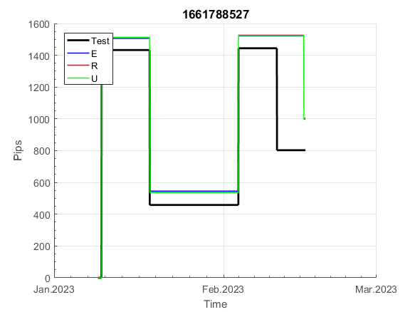
 | 1661788527 | 1661788527
 | 0 | 0
 | 0 | 0
 | 0 | 0
 | 0 | 0
 | 0 | 0
 | 0 | 0
 | 0 | 0
 | 0 | 0
 | 0 | 0
 | 0 | 0
 | 0 | 0
 | 0 | 0
 | 0 | 0
 | 0 | 0
 | 0 | 0
 | 0 | 0
 | 0 | 0
 | 0 | 0
 | 0 | 0
 | 0 | 0
 | 0 | 0
 | 0 | 0
 | 0 | 0
 | 0 | 0
 | 0 | 0
 | 0 | 0
 | -17 | -19
 | -41 | -43
 | -63 | -66
 | 175 | 173
 | 218 | 217
 | 218 | 217
 | 218 | 217
 | 218 | 217
 | 218 | 217
 | 218 | 217
 | 218 | 217
 | 218 | 217
 | 216 | 215
 | 192 | 191
 | 158 | 157
 | 62 | 60
 | 34 | 32
 | 34 | 32
 | 34 | 32
 | 34 | 32
 | 34 | 32
 | 34 | 32
 | 34 | 32
 | 34 | 32
...
 |  |  |  |  |  |  |  |  |  |  |  |  |  |  |  |  |  |  |  |  |  |  |  | 0.99861832234
 |  |  |  |  |  |  |  |  |  |  |  |  |  |  |  |  |  |  |  |  |  |  |  | #DIV/0!
 |  |  |  |  |  |  |  |  |  |  |  |  |  |  |  |  |  |  |  |  |  |  |  | #DIV/0!
 |  |  |  |  |  |  |  |  |  |  |  |  |  |  |  |  |  |  |  |  |  |  |  | #DIV/0!

E19021
INFO | SymPer | Pip/Y | Trd/Y | RF=MaxPrf/Y/DD | PF | DD/LastDD | iDD | MO/Spred | SD | MO/SD | iRF=MaxPrf/iDD | W/L*W% | = | RISK=PF*RF | Magic | Mod | HL | HLk | TR | TRk | IN | Ik | Del | BrkBck | Inv | D | Iprice | S | P | PM1 | PM2 | Tk | TS | Out | OTr | Oprc | OD | Oprf | Wknd | A | a | AtrLim | tk | T0 | T1 | tp | start | 37987 | 37991 | 2004-01-06 | 2004-01-07 | 2004-01-08 | 2004-01-12 | 2004-01-13 | 2004-01-14 | 2004-01-15 | 2004-01-19 | 2004-01-20 | 2004-01-21 | 2004-01-22 | 2004-01-26 | 2004-01-27 | 2004-01-28 | 2004-01-29 | 2004-02-02 | 2004-02-03 | 2004-02-04 | 2004-02-05 | 2004-02-09 | 2004-02-10 | 2004-02-11 | 2004-02-12 | 2004-02-16 | 2004-02-17 | 2004-02-18 | 2004-02-19 | 2004-02-23 | 2004-02-24 | 2004-02-25 | 2004-02-26 | 2004-03-01 | 2004-03-02 | 2004-03-03 | 2004-03-04 | 2004-03-08 | 2004-03-09 | 2004-03-10 | 2004-03-11 | 2004-03-15 | 2004-03-16 | 2004-03-17 | 2004-03-18 | 2004-03-22 | 2004-03-23 | 2004-03-24 | 2004-03-25 | 2004-03-29 | 2004-03-30 | 2004-03-31 | 2004-04-01 | 2004-04-05 | 2004-04-06 | 2004-04-07 | 2004-04-08 | 2004-04-12 | 2004-04-13 | 2004-04-14 | 2004-04-15 | 2004-04-19 | 2004-04-20 | 2004-04-21 | 2004-04-22 | 2004-04-26 | 2004-04-27 | 2004-04-28 | 2004-04-29 | 2004-05-03 | 2004-05-04 | 2004-05-05 | 2004-05-06 | 2004-05-10 | 2004-05-11 | 2004-05-12 | 2004-05-13 | 2004-05-17 | 2004-05-18 | 2004-05-19 | 2004-05-20 | 2004-05-24 | 2004-05-25 | 2004-05-26 | 2004-05-27 | 2004-05-31 | 2004-06-11 | 2004-06-14 | 2004-06-15 | 2004-06-16 | 2004-06-17 | 2004-06-18 | 2004-06-21 | 2004-06-22 | 2004-06-23 | 2004-06-24 | 2004-06-25 | 2004-06-28 | 2004-06-29 | 2004-06-30 | 2004-07-01 | 2004-07-02 | 2004-07-06 | 2004-07-07 | 2004-07-08 | 2004-07-09 | 2004-07-12 | 2004-07-13 | 2004-07-14 | 2004-07-15 | 2004-07-16 | 2004-07-19 | 2004-07-20 | 2004-07-21 | 2004-07-22 | 2004-07-23 | 2004-07-26 | 2004-07-27 | 2004-07-28 | 2004-07-29 | 2004-07-30 | 2004-08-02 | 2004-08-03 | 2004-08-04 | 2004-08-05 | 2004-08-06 | 2004-08-09 | 2004-08-10 | 2004-08-11 | 2004-08-12 | 2004-08-13 | 2004-08-16 | 2004-08-17 | 2004-08-18 | 2004-08-19 | 2004-08-20 | 2004-08-23 | 2004-08-24 | 2004-08-25 | 2004-08-26 | 2004-08-27 | 2004-08-30 | 2004-08-31 | 2004-09-01 | 2004-09-02 | 2004-09-03 | 2004-09-07 | 2004-09-08 | 2004-09-09 | 2004-09-10 | 2004-09-13 | 2004-09-14 | 2004-09-15 | 2004-09-16 | 2004-09-17 | 2004-09-20 | 2004-09-21 | 2004-09-22 | 2004-09-23 | 2004-09-24 | 2004-09-27 | 2004-09-28 | 2004-09-29 | 2004-09-30 | 2004-10-01 | 2004-10-04 | 2004-10-05 | 2004-10-06 | 2004-10-07 | 2004-10-08 | 2004-10-11 | 2004-10-12 | 2004-10-13 | 2004-10-14 | 2004-10-15 | 2004-10-18 | 2004-10-19 | 2004-10-20 | 2004-10-21 | 2004-10-22 | 2004-10-25 | 2004-10-26 | 2004-10-27 | 2004-10-28 | 2004-10-29 | 2004-11-01 | 2004-11-02 | 2004-11-03 | 2004-11-04 | 2004-11-05 | 2004-11-08 | 2004-11-09 | 2004-11-10 | 2004-11-11 | 2004-11-12 | 2004-11-15 | 2004-11-16 | 2004-11-17 | 2004-11-18 | 2004-11-19 | 2004-11-22 | 2004-11-23 | 2004-11-24 | 2004-11-26 | 2004-11-29 | 2004-11-30 | 2004-12-01
FA$T200.925 2004.01.01-2023.02.17, Sprd=50, StpLev=50, Swaps=-4.89, OPT-2010.01.04-2021.12.30 | EURUSD60 | 108 | 6 | 0.29 | 1.92 | 376_0 | 443 | 0.36 | 63 | 5.7 | 41 | 1.3*62 = | 84 | 0.6 | 1902183089 | 2 | 2 | 8 | 2 | 6 | 4 | 6 | 1 | 2 | 0 | 2 | 1 | 4 | 7 | 0 | 0 | 2 | 0 | 1 | 1 | 3 | 0 | 0 | 2 | 15 | 5 | 0 | 0 | 4 | 7 | 1 |  | 0 | 0 | 0 | 0 | 0 | 0 | 0 | 0 | 0 | 0 | 0 | 0 | 0 | 0 | -16 | 109 | 161 | 161 | 161 | 161 | 161 | 161 | 161 | 161 | 136 | 118 | 163 | 163 | 163 | 163 | 163 | 163 | 163 | 206 | 206 | 206 | 206 | 206 | 206 | 206 | 206 | 206 | 206 | 206 | 206 | 206 | 206 | 206 | 206 | 206 | 206 | 206 | 206 | 206 | 206 | 206 | 206 | 206 | 206 | 206 | 206 | 206 | 206 | 206 | 206 | 206 | 206 | 206 | 206 | 206 | 206 | 206 | 206 | 206 | 206 | 206 | 206 | 206 | 206 | 204 | 262 | 232 | 211 | 301 | 301 | 301 | 301 | 301 | 301 | 301 | 301 | 301 | 301 | 301 | 301 | 301 | 301 | 301 | 301 | 301 | 301 | 301 | 259 | 217 | 217 | 217 | 217 | 217 | 217 | 217 | 217 | 217 | 217 | 217 | 217 | 217 | 217 | 217 | 217 | 217 | 217 | 217 | 217 | 217 | 217 | 217 | 217 | 217 | 217 | 217 | 217 | 217 | 217 | 217 | 217 | 217 | 217 | 217 | 217 | 217 | 217 | 217 | 217 | 217 | 217 | 217 | 217 | 217 | 217 | 217 | 217 | 217 | 217 | 217 | 217 | 217 | 217 | 217 | 217 | 217 | 217 | 217 | 217 | 217 | 190 | 192 | 176 | 169 | 236 | 236 | 236 | 236 | 236 | 236 | 236 | 236 | 236 | 236 | 272 | 272 | 272 | 272 | 272 | 272 | 272 | 272 | 272 | 272 | 272 | 272 | 272 | 272 | 272 | 272 | 272 | 272 | 272 | 272 | 272 | 272 | 272 | 272 | 272 | 272 | 272 | 272 | 272

 | 1902183089
 | 0
 | 0
 | 0
 | 0
 | 0
 | -16
 | 109
 | 161
 | 161
 | 161
 | 161
 | 161
 | 161
 | 161
 | 161
 | 136
 | 118
 | 163
 | 163
 | 163
 | 163
 | 163
 | 163
 | 163
 | 206
 | 206
 | 206
 | 206
 | 206
 | 206
 | 206
 | 206
 | 206
 | 206
 | 206
 | 206
 | 206
 | 206
 | 206
 | 206
 | 206
 | 206
 | 206
 | 206
 | 206
 | 206
 | 206
 | 206
 | 206
 | 206
...
 |  |  |  |  |  |  |  |  |  |  |  |  |  |  |  |  |  |  |  |  |  |  |  | #DIV/0!
 |  |  |  |  |  |  |  |  |  |  |  |  |  |  |  |  |  |  |  |  |  |  |  | #DIV/0!
 |  |  |  |  |  |  |  |  |  |  |  |  |  |  |  |  |  |  |  |  |  |  |  | #DIV/0!
 |  |  |  |  |  |  |  |  |  |  |  |  |  |  |  |  |  |  |  |  |  |  |  | #DIV/0!

E1906
INFO | SymPer | Pip/Y | Trd/Y | RF=MaxPrf/Y/DD | PF | DD/LastDD | iDD | MO/Spred | SD | MO/SD | iRF=MaxPrf/iDD | W/L*W% | = | RISK=PF*RF | Magic | Mod | HL | HLk | TR | TRk | IN | Ik | Del | BrkBck | Inv | D | Iprice | S | P | PM1 | PM2 | Tk | TS | Out | OTr | Oprc | OD | Oprf | Wknd | A | a | AtrLim | tk | T0 | T1 | tp | start | 37987 | 37991 | 2004-01-06 | 2004-01-07 | 2004-01-08 | 2004-01-12 | 2004-01-13 | 2004-01-14 | 2004-01-15 | 2004-01-19 | 2004-01-20 | 2004-01-21 | 2004-01-22 | 2004-01-26 | 2004-01-27 | 2004-01-28 | 2004-01-29 | 2004-02-02 | 2004-02-03 | 2004-02-04 | 2004-02-05 | 2004-02-09 | 2004-02-10 | 2004-02-11 | 2004-02-12 | 2004-02-16 | 2004-02-17 | 2004-02-18 | 2004-02-19 | 2004-02-23 | 2004-02-24 | 2004-02-25 | 2004-02-26 | 2004-03-01 | 2004-03-02 | 2004-03-03 | 2004-03-04 | 2004-03-08 | 2004-03-09 | 2004-03-10 | 2004-03-11 | 2004-03-15 | 2004-03-16 | 2004-03-17 | 2004-03-18 | 2004-03-22 | 2004-03-23 | 2004-03-24 | 2004-03-25 | 2004-03-29 | 2004-03-30 | 2004-03-31 | 2004-04-01 | 2004-04-05 | 2004-04-06 | 2004-04-07 | 2004-04-08 | 2004-04-12 | 2004-04-13 | 2004-04-14 | 2004-04-15 | 2004-04-19 | 2004-04-20 | 2004-04-21 | 2004-04-22 | 2004-04-26 | 2004-04-27 | 2004-04-28 | 2004-04-29 | 2004-05-03 | 2004-05-04 | 2004-05-05 | 2004-05-06 | 2004-05-10 | 2004-05-11 | 2004-05-12 | 2004-05-13 | 2004-05-17 | 2004-05-18 | 2004-05-19 | 2004-05-20 | 2004-05-24 | 2004-05-25 | 2004-05-26 | 2004-05-27 | 2004-05-31 | 2004-06-11 | 2004-06-14 | 2004-06-15 | 2004-06-16 | 2004-06-17 | 2004-06-18 | 2004-06-21 | 2004-06-22 | 2004-06-23 | 2004-06-24 | 2004-06-25 | 2004-06-28 | 2004-06-29 | 2004-06-30 | 2004-07-01 | 2004-07-02 | 2004-07-06 | 2004-07-07 | 2004-07-08 | 2004-07-09 | 2004-07-12 | 2004-07-13 | 2004-07-14 | 2004-07-15 | 2004-07-16 | 2004-07-19 | 2004-07-20 | 2004-07-21 | 2004-07-22 | 2004-07-23 | 2004-07-26 | 2004-07-27 | 2004-07-28 | 2004-07-29 | 2004-07-30 | 2004-08-02 | 2004-08-03 | 2004-08-04 | 2004-08-05 | 2004-08-06 | 2004-08-09 | 2004-08-10 | 2004-08-11 | 2004-08-12 | 2004-08-13 | 2004-08-16 | 2004-08-17 | 2004-08-18 | 2004-08-19 | 2004-08-20 | 2004-08-23 | 2004-08-24 | 2004-08-25 | 2004-08-26 | 2004-08-27 | 2004-08-30 | 2004-08-31 | 2004-09-01 | 2004-09-02 | 2004-09-03 | 2004-09-07 | 2004-09-08 | 2004-09-09 | 2004-09-10 | 2004-09-13 | 2004-09-14 | 2004-09-15 | 2004-09-16 | 2004-09-17 | 2004-09-20 | 2004-09-21 | 2004-09-22 | 2004-09-23 | 2004-09-24 | 2004-09-27 | 2004-09-28 | 2004-09-29 | 2004-09-30 | 2004-10-01 | 2004-10-04 | 2004-10-05 | 2004-10-06 | 2004-10-07 | 2004-10-08 | 2004-10-11 | 2004-10-12 | 2004-10-13 | 2004-10-14 | 2004-10-15 | 2004-10-18 | 2004-10-19 | 2004-10-20 | 2004-10-21 | 2004-10-22 | 2004-10-25 | 2004-10-26 | 2004-10-27 | 2004-10-28 | 2004-10-29 | 2004-11-01 | 2004-11-02 | 2004-11-03 | 2004-11-04 | 2004-11-05 | 2004-11-08 | 2004-11-09 | 2004-11-10 | 2004-11-11 | 2004-11-12 | 2004-11-15 | 2004-11-16 | 2004-11-17 | 2004-11-18 | 2004-11-19 | 2004-11-22 | 2004-11-23 | 2004-11-24 | 2004-11-26 | 2004-11-29 | 2004-11-30 | 2004-12-01
FA$T200.925 2004.01.01-2023.02.17, Sprd=50, StpLev=50, Swaps=-4.89, OPT-2010.01.04-2021.12.30 | EURUSD60 | 124 | 7 | 0.36 | 2.37 | 347_50 | 374 | 0.34 | 45 | 7.6 | 46 | 1.8*59 = | 106 | 0.8 | 1906344657 | 2 | 3 | 3 | 5 | 4 | 1 | 8 | 1 | 2 | 0 | 4 | 1 | 4 | 6 | 2 | 2 | -3 | 0 | 1 | 1 | 3 | 1 | 0 | 0 | 15 | 5 | 0 | 0 | 5 | 3 | 1 |  | 0 | 0 | 0 | 0 | 0 | 0 | 0 | 0 | 0 | 0 | 0 | 0 | 0 | 0 | 0 | 0 | 0 | 0 | 0 | 0 | 0 | 0 | 0 | 0 | 0 | 0 | 0 | 0 | 0 | 0 | 0 | 0 | 0 | 0 | 0 | 0 | 0 | 0 | 0 | 0 | 0 | 0 | 0 | 0 | 0 | 0 | 0 | -21 | -4 | -4 | -4 | -4 | -4 | -4 | -4 | -4 | -4 | -4 | -4 | -4 | -4 | -4 | -4 | -4 | -4 | -4 | -4 | -4 | -4 | -4 | -4 | -4 | -4 | -4 | -4 | -4 | -4 | -4 | -4 | -4 | -4 | -4 | -4 | -4 | -4 | -4 | -4 | -4 | -4 | -4 | -4 | -4 | -4 | -4 | -4 | -4 | -4 | -4 | -4 | -4 | -4 | -4 | -4 | -4 | -4 | -4 | -4 | -4 | -4 | -4 | -4 | -4 | -4 | -4 | -4 | -4 | -4 | -4 | -4 | -4 | -4 | -4 | -4 | -4 | -4 | -4 | -4 | -4 | -4 | -4 | -4 | -4 | -4 | -4 | -4 | -4 | -4 | -4 | -4 | -4 | -4 | -4 | -4 | -4 | -15 | -26 | 42 | 70 | 70 | 70 | 70 | 70 | 70 | 70 | 70 | 70 | 70 | 70 | 70 | 70 | 70 | 70 | 70 | 70 | 70 | 70 | 70 | 70 | 70 | 70 | 70 | 70 | 70 | 70 | 70 | 70 | 70 | 70 | 70 | 70 | 70 | 70 | 70 | 70 | 70 | 69 | 33 | 7 | 7 | 7 | 7 | 7 | 7 | 7 | 7 | 7 | 7 | 7 | 7 | 7 | 7 | 7 | 7 | 7 | 7 | 7 | 7

 | 1906344657
 | 0
 | 0
 | 0
 | 0
 | 0
 | 0
 | 0
 | 0
 | 0
 | 0
 | 0
 | 0
 | 0
 | 0
 | 0
 | 0
 | 0
 | 0
 | 0
 | 0
 | 0
 | 0
 | 0
 | 0
 | 0
 | 0
 | 0
 | 0
 | 0
 | 0
 | 0
 | 0
 | 0
 | 0
 | 0
 | 0
 | 0
 | 0
 | -21
 | -4
 | -4
 | -4
 | -4
 | -4
 | -4
 | -4
 | -4
 | -4
 | -4
 | -4
...
 |  |  |  |  |  |  |  |  |  |  |  |  |  |  |  |  |  |  |  |  |  |  |  | #DIV/0!
 |  |  |  |  |  |  |  |  |  |  |  |  |  |  |  |  |  |  |  |  |  |  |  | #DIV/0!
 |  |  |  |  |  |  |  |  |  |  |  |  |  |  |  |  |  |  |  |  |  |  |  | #DIV/0!
 |  |  |  |  |  |  |  |  |  |  |  |  |  |  |  |  |  |  |  |  |  |  |  | #DIV/0!

E92
INFO | SymPer | Pip/Y | Trd/Y | RF=MaxPrf/Y/DD | PF | DD/LastDD | iDD | MO/Spred | SD | MO/SD | iRF=MaxPrf/iDD | W/L*W% | = | RISK=PF*RF | Magic | Mod | HL | HLk | TR | TRk | IN | Ik | Del | BrkBck | Inv | D | Iprice | S | P | PM1 | PM2 | Tk | TS | Out | OTr | Oprc | OD | Oprf | Wknd | A | a | AtrLim | tk | T0 | T1 | tp | start | 37987 | 37991 | 2004-01-06 | 2004-01-07 | 2004-01-08 | 2004-01-12 | 2004-01-13 | 2004-01-14 | 2004-01-15 | 2004-01-19 | 2004-01-20 | 2004-01-21 | 2004-01-22 | 2004-01-26 | 2004-01-27 | 2004-01-28 | 2004-01-29 | 2004-02-02 | 2004-02-03 | 2004-02-04 | 2004-02-05 | 2004-02-09 | 2004-02-10 | 2004-02-11 | 2004-02-12 | 2004-02-16 | 2004-02-17 | 2004-02-18 | 2004-02-19 | 2004-02-23 | 2004-02-24 | 2004-02-25 | 2004-02-26 | 2004-03-01 | 2004-03-02 | 2004-03-03 | 2004-03-04 | 2004-03-08 | 2004-03-09 | 2004-03-10 | 2004-03-11 | 2004-03-15 | 2004-03-16 | 2004-03-17 | 2004-03-18 | 2004-03-22 | 2004-03-23 | 2004-03-24 | 2004-03-25 | 2004-03-29 | 2004-03-30 | 2004-03-31 | 2004-04-01 | 2004-04-05 | 2004-04-06 | 2004-04-07 | 2004-04-08 | 2004-04-12 | 2004-04-13 | 2004-04-14 | 2004-04-15 | 2004-04-19 | 2004-04-20 | 2004-04-21 | 2004-04-22 | 2004-04-26 | 2004-04-27 | 2004-04-28 | 2004-04-29 | 2004-05-03 | 2004-05-04 | 2004-05-05 | 2004-05-06 | 2004-05-10 | 2004-05-11 | 2004-05-12 | 2004-05-13 | 2004-05-17 | 2004-05-18 | 2004-05-19 | 2004-05-20 | 2004-05-24 | 2004-05-25 | 2004-05-26 | 2004-05-27 | 2004-05-31 | 2004-06-11 | 2004-06-14 | 2004-06-15 | 2004-06-16 | 2004-06-17 | 2004-06-18 | 2004-06-21 | 2004-06-22 | 2004-06-23 | 2004-06-24 | 2004-06-25 | 2004-06-28 | 2004-06-29 | 2004-06-30 | 2004-07-01 | 2004-07-02 | 2004-07-06 | 2004-07-07 | 2004-07-08 | 2004-07-09 | 2004-07-12 | 2004-07-13 | 2004-07-14 | 2004-07-15 | 2004-07-16 | 2004-07-19 | 2004-07-20 | 2004-07-21 | 2004-07-22 | 2004-07-23 | 2004-07-26 | 2004-07-27 | 2004-07-28 | 2004-07-29 | 2004-07-30 | 2004-08-02 | 2004-08-03 | 2004-08-04 | 2004-08-05 | 2004-08-06 | 2004-08-09 | 2004-08-10 | 2004-08-11 | 2004-08-12 | 2004-08-13 | 2004-08-16 | 2004-08-17 | 2004-08-18 | 2004-08-19 | 2004-08-20 | 2004-08-23 | 2004-08-24 | 2004-08-25 | 2004-08-26 | 2004-08-27 | 2004-08-30 | 2004-08-31 | 2004-09-01 | 2004-09-02 | 2004-09-03 | 2004-09-07 | 2004-09-08 | 2004-09-09 | 2004-09-10 | 2004-09-13 | 2004-09-14 | 2004-09-15 | 2004-09-16 | 2004-09-17 | 2004-09-20 | 2004-09-21 | 2004-09-22 | 2004-09-23 | 2004-09-24 | 2004-09-27 | 2004-09-28 | 2004-09-29 | 2004-09-30 | 2004-10-01 | 2004-10-04 | 2004-10-05 | 2004-10-06 | 2004-10-07 | 2004-10-08 | 2004-10-11 | 2004-10-12 | 2004-10-13 | 2004-10-14 | 2004-10-15 | 2004-10-18 | 2004-10-19 | 2004-10-20 | 2004-10-21 | 2004-10-22 | 2004-10-25 | 2004-10-26 | 2004-10-27 | 2004-10-28 | 2004-10-29 | 2004-11-01 | 2004-11-02 | 2004-11-03 | 2004-11-04 | 2004-11-05 | 2004-11-08 | 2004-11-09 | 2004-11-10 | 2004-11-11 | 2004-11-12 | 2004-11-15 | 2004-11-16 | 2004-11-17 | 2004-11-18 | 2004-11-19 | 2004-11-22 | 2004-11-23 | 2004-11-24 | 2004-11-26 | 2004-11-29 | 2004-11-30 | 2004-12-01
FA$T200.925 2004.01.01-2022.12.02, Sprd=30, StpLev=30, Swaps=-1.50, OPT-2006.01.02-2019.12.30 | EURUSD60 | 298 | 29 | 0.65 | 1.54 | 471_220 | 972 | 0.34 | 49 | 7 | 11 | 1.1*60 = | 65 | 1 | 923370209 | 2 | 5 | 5 | 3 | 9 | -6 | 2 | 1 | -3 | 1 | -2 | 4 | -2 | 8 | 1 | 4 | 3 | 1 | 1 | 0 | 3 | 0 | 0 | 0 | 15 | 5 | 0 | 0 | 0 | 7 | 3 |  | 0 | 0 | -44 | -72 | -72 | -72 | -72 | -72 | -80 | -8 | 62 | 62 | 62 | 62 | 62 | 62 | 62 | 62 | 62 | 62 | 108 | 119 | 119 | 119 | 119 | 119 | 119 | 119 | 96 | 69 | 69 | 69 | 69 | 69 | 69 | 69 | 215 | 193 | 253 | 333 | 333 | 333 | 333 | 333 | 333 | 237 | 237 | 237 | 237 | 237 | 237 | 237 | 237 | 237 | 237 | 237 | 256 | 359 | 359 | 359 | 359 | 348 | 324 | 375 | 375 | 375 | 375 | 375 | 375 | 361 | 435 | 435 | 435 | 435 | 435 | 435 | 435 | 435 | 435 | 435 | 435 | 416 | 515 | 515 | 515 | 515 | 515 | 515 | 515 | 515 | 515 | 515 | 515 | 515 | 515 | 515 | 515 | 515 | 515 | 515 | 515 | 515 | 515 | 515 | 515 | 515 | 488 | 488 | 488 | 488 | 488 | 488 | 488 | 450 | 447 | 516 | 615 | 615 | 615 | 615 | 615 | 615 | 615 | 615 | 615 | 615 | 669 | 696 | 681 | 690 | 742 | 742 | 742 | 742 | 742 | 742 | 742 | 742 | 742 | 742 | 742 | 742 | 742 | 742 | 742 | 742 | 742 | 742 | 742 | 742 | 742 | 742 | 742 | 742 | 742 | 736 | 788 | 803 | 803 | 789 | 855 | 829 | 840 | 889 | 889 | 889 | 889 | 889 | 889 | 829 | 818 | 803 | 864 | 864 | 864 | 864 | 864 | 864 | 864 | 864 | 864 | 864 | 864 | 864 | 864 | 864 | 864 | 864 | 862 | 883 | 939 | 939 | 939 | 998 | 958 | 961 | 1005 | 1005 | 1005 | 1005 | 1005 | 1005 | 928 | 928 | 928 | 928 | 946
FA$T200.925 2004.01.01-2023.02.17, Sprd=50, StpLev=50, Swaps=-4.89, OPT-2006.01.02-2019.12.30 | EURUSD60 | 228 | 30 | 0.48 | 1.38 | 507_284 | 1506 | 0.15 | 49 | 3.1 | 5 | 1.1*56 = | 63 | 0.7 | 923370209 | 2 | 5 | 5 | 3 | 9 | -6 | 2 | 1 | -3 | 1 | -2 | 4 | -2 | 8 | 1 | 4 | 3 | 1 | 1 | 0 | 3 | 0 | 0 | 0 | 15 | 5 | 0 | 0 | 0 | 7 | 3 |  | 0 | 0 | -46 | -72 | -72 | -72 | -72 | -72 | -82 | -11 | 62 | 62 | 62 | 62 | 62 | 62 | 62 | 62 | 62 | 62 | 107 | 118 | 118 | 118 | 118 | 118 | 118 | 118 | 93 | 69 | 69 | 69 | 69 | 69 | 69 | 69 | 212 | 189 | 252 | 332 | 332 | 332 | 332 | 332 | 332 | 236 | 236 | 236 | 236 | 236 | 236 | 236 | 236 | 236 | 236 | 236 | 256 | 283 | 283 | 283 | 283 | 270 | 246 | 299 | 299 | 299 | 299 | 299 | 299 | 285 | 359 | 359 | 359 | 359 | 359 | 359 | 359 | 359 | 359 | 359 | 359 | 340 | 439 | 439 | 439 | 439 | 439 | 439 | 439 | 439 | 439 | 439 | 439 | 439 | 439 | 439 | 439 | 439 | 439 | 439 | 439 | 439 | 439 | 439 | 439 | 439 | 412 | 412 | 412 | 412 | 412 | 412 | 412 | 372 | 368 | 438 | 539 | 506 | 483 | 483 | 483 | 483 | 483 | 483 | 483 | 483 | 534 | 563 | 546 | 555 | 609 | 609 | 609 | 609 | 609 | 609 | 609 | 609 | 609 | 609 | 609 | 609 | 609 | 609 | 609 | 609 | 609 | 609 | 609 | 609 | 609 | 609 | 609 | 609 | 609 | 603 | 654 | 669 | 669 | 653 | 721 | 693 | 705 | 755 | 755 | 755 | 755 | 755 | 755 | 695 | 684 | 668 | 729 | 729 | 729 | 729 | 729 | 729 | 729 | 729 | 729 | 729 | 729 | 729 | 729 | 729 | 729 | 729 | 727 | 748 | 805 | 805 | 805 | 825 | 800 | 802 | 779 | 779 | 779 | 779 | 779 | 779 | 702 | 702 | 702 | 702 | 719

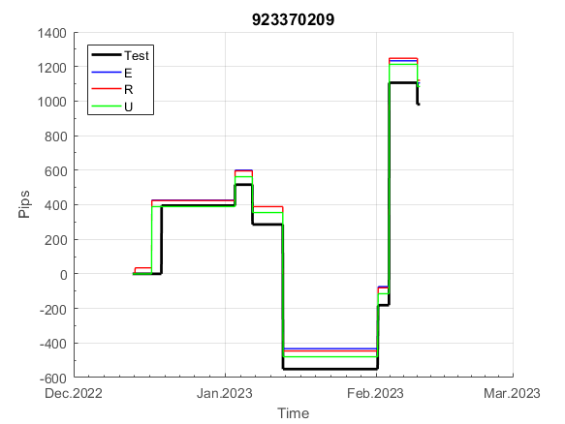
 | 923370209 | 923370209
 | -8 | -11
 | 62 | 62
 | 62 | 62
 | 62 | 62
 | 62 | 62
 | 62 | 62
 | 62 | 62
 | 62 | 62
 | 62 | 62
 | 62 | 62
 | 62 | 62
 | 108 | 107
 | 119 | 118
 | 119 | 118
 | 119 | 118
 | 119 | 118
 | 119 | 118
 | 119 | 118
 | 119 | 118
 | 96 | 93
 | 69 | 69
 | 69 | 69
 | 69 | 69
 | 69 | 69
 | 69 | 69
 | 69 | 69
 | 69 | 69
 | 215 | 212
 | 193 | 189
 | 253 | 252
 | 333 | 332
 | 333 | 332
 | 333 | 332
 | 333 | 332
 | 333 | 332
 | 333 | 332
 | 237 | 236
 | 237 | 236
 | 237 | 236
 | 237 | 236
 | 237 | 236
 | 237 | 236
 | 237 | 236
 | 237 | 236
 | 237 | 236
 | 237 | 236
 | 237 | 236
 | 256 | 256
 | 359 | 283
 | 359 | 283
...
 |  |  |  |  |  |  |  |  |  |  |  |  |  |  |  |  |  |  |  |  |  |  |  | 0.99951738777
 |  |  |  |  |  |  |  |  |  |  |  |  |  |  |  |  |  |  |  |  |  |  |  | #DIV/0!
 |  |  |  |  |  |  |  |  |  |  |  |  |  |  |  |  |  |  |  |  |  |  |  | #DIV/0!
 |  |  |  |  |  |  |  |  |  |  |  |  |  |  |  |  |  |  |  |  |  |  |  | #DIV/0!

E94
INFO | SymPer | Pip/Y | Trd/Y | RF=MaxPrf/Y/DD | PF | DD/LastDD | iDD | MO/Spred | SD | MO/SD | iRF=MaxPrf/iDD | W/L*W% | = | RISK=PF*RF | Magic | Mod | HL | HLk | TR | TRk | IN | Ik | Del | BrkBck | Inv | D | Iprice | S | P | PM1 | PM2 | Tk | TS | Out | OTr | Oprc | OD | Oprf | Wknd | A | a | AtrLim | tk | T0 | T1 | tp | start | 37987 | 37991 | 2004-01-06 | 2004-01-07 | 2004-01-08 | 2004-01-12 | 2004-01-13 | 2004-01-14 | 2004-01-15 | 2004-01-19 | 2004-01-20 | 2004-01-21 | 2004-01-22 | 2004-01-26 | 2004-01-27 | 2004-01-28 | 2004-01-29 | 2004-02-02 | 2004-02-03 | 2004-02-04 | 2004-02-05 | 2004-02-09 | 2004-02-10 | 2004-02-11 | 2004-02-12 | 2004-02-16 | 2004-02-17 | 2004-02-18 | 2004-02-19 | 2004-02-23 | 2004-02-24 | 2004-02-25 | 2004-02-26 | 2004-03-01 | 2004-03-02 | 2004-03-03 | 2004-03-04 | 2004-03-08 | 2004-03-09 | 2004-03-10 | 2004-03-11 | 2004-03-15 | 2004-03-16 | 2004-03-17 | 2004-03-18 | 2004-03-22 | 2004-03-23 | 2004-03-24 | 2004-03-25 | 2004-03-29 | 2004-03-30 | 2004-03-31 | 2004-04-01 | 2004-04-05 | 2004-04-06 | 2004-04-07 | 2004-04-08 | 2004-04-12 | 2004-04-13 | 2004-04-14 | 2004-04-15 | 2004-04-19 | 2004-04-20 | 2004-04-21 | 2004-04-22 | 2004-04-26 | 2004-04-27 | 2004-04-28 | 2004-04-29 | 2004-05-03 | 2004-05-04 | 2004-05-05 | 2004-05-06 | 2004-05-10 | 2004-05-11 | 2004-05-12 | 2004-05-13 | 2004-05-17 | 2004-05-18 | 2004-05-19 | 2004-05-20 | 2004-05-24 | 2004-05-25 | 2004-05-26 | 2004-05-27 | 2004-05-31 | 2004-06-11 | 2004-06-14 | 2004-06-15 | 2004-06-16 | 2004-06-17 | 2004-06-18 | 2004-06-21 | 2004-06-22 | 2004-06-23 | 2004-06-24 | 2004-06-25 | 2004-06-28 | 2004-06-29 | 2004-06-30 | 2004-07-01 | 2004-07-02 | 2004-07-06 | 2004-07-07 | 2004-07-08 | 2004-07-09 | 2004-07-12 | 2004-07-13 | 2004-07-14 | 2004-07-15 | 2004-07-16 | 2004-07-19 | 2004-07-20 | 2004-07-21 | 2004-07-22 | 2004-07-23 | 2004-07-26 | 2004-07-27 | 2004-07-28 | 2004-07-29 | 2004-07-30 | 2004-08-02 | 2004-08-03 | 2004-08-04 | 2004-08-05 | 2004-08-06 | 2004-08-09 | 2004-08-10 | 2004-08-11 | 2004-08-12 | 2004-08-13 | 2004-08-16 | 2004-08-17 | 2004-08-18 | 2004-08-19 | 2004-08-20 | 2004-08-23 | 2004-08-24 | 2004-08-25 | 2004-08-26 | 2004-08-27 | 2004-08-30 | 2004-08-31 | 2004-09-01 | 2004-09-02 | 2004-09-03 | 2004-09-07 | 2004-09-08 | 2004-09-09 | 2004-09-10 | 2004-09-13 | 2004-09-14 | 2004-09-15 | 2004-09-16 | 2004-09-17 | 2004-09-20 | 2004-09-21 | 2004-09-22 | 2004-09-23 | 2004-09-24 | 2004-09-27 | 2004-09-28 | 2004-09-29 | 2004-09-30 | 2004-10-01 | 2004-10-04 | 2004-10-05 | 2004-10-06 | 2004-10-07 | 2004-10-08 | 2004-10-11 | 2004-10-12 | 2004-10-13 | 2004-10-14 | 2004-10-15 | 2004-10-18 | 2004-10-19 | 2004-10-20 | 2004-10-21 | 2004-10-22 | 2004-10-25 | 2004-10-26 | 2004-10-27 | 2004-10-28 | 2004-10-29 | 2004-11-01 | 2004-11-02 | 2004-11-03 | 2004-11-04 | 2004-11-05 | 2004-11-08 | 2004-11-09 | 2004-11-10 | 2004-11-11 | 2004-11-12 | 2004-11-15 | 2004-11-16 | 2004-11-17 | 2004-11-18 | 2004-11-19 | 2004-11-22 | 2004-11-23 | 2004-11-24 | 2004-11-26 | 2004-11-29 | 2004-11-30 | 2004-12-01
FA$T200.925 2004.01.01-2023.02.17, Sprd=50, StpLev=50, Swaps=-4.89, OPT-2010.01.04-2021.12.30 | EURUSD60 | 91 | 5 | 0.44 | 38.06 | 205_0 | 8 | 0.38 | 23 | 16.1 | 2430 | 5.6*88 = | 496 | 16.9 | 940998381 | 2 | 1 | 7 | 1 | 1 | 8 | 8 | 2 | 0 | 0 | -1 | 2 | 6 | 4 | -1 | 3 | 2 | 1 | 0 | 1 | 3 | 0 | -3 | 0 | 15 | 5 | 0 | 2 | 2 | 6 | 1 |  | 0 | 0 | 0 | -42 | -14 | 1 | 1 | 1 | 1 | 1 | 1 | 1 | 1 | 1 | 1 | 1 | 1 | 1 | 1 | 1 | 1 | 1 | 1 | 1 | 1 | 1 | 1 | 1 | 1 | 1 | 1 | 1 | 1 | 1 | 1 | 1 | 1 | 1 | 1 | 1 | 1 | 1 | 1 | 1 | 1 | 1 | 1 | 1 | 1 | 1 | 1 | 1 | 1 | 1 | 1 | 1 | 1 | 1 | 1 | 1 | 1 | 1 | 1 | 1 | 1 | 1 | 1 | 1 | 1 | 1 | 1 | 1 | 1 | 1 | 1 | 1 | 1 | 1 | 1 | 1 | 1 | 1 | 1 | 1 | 1 | 1 | 1 | 1 | 1 | 1 | 1 | 1 | 1 | 1 | 1 | 1 | 1 | 1 | 1 | 1 | 1 | 1 | 1 | 1 | 1 | 1 | 1 | 1 | 1 | 1 | 1 | 1 | 1 | 1 | 1 | 1 | 1 | 1 | 1 | 1 | 1 | 1 | 1 | 1 | 1 | 1 | 1 | 1 | 1 | 1 | 1 | 1 | 1 | 1 | 1 | 1 | 1 | 1 | 1 | 1 | 1 | 1 | 1 | 1 | 1 | 1 | 1 | 1 | 1 | 1 | 1 | 1 | 1 | 1 | 1 | 1 | 1 | 1 | 1 | 1 | 1 | 1 | 1 | 1 | 1 | 1 | 1 | 1 | 1 | 1 | 1 | 1 | 1 | 1 | 1 | 1 | 1 | 1 | 1 | 1 | 1 | 1 | 1 | 1 | 1 | 1 | 1 | 1 | 1 | 1 | 1 | 1 | 1 | 1 | 1 | 1 | 1 | 1 | 1 | 1 | 1 | 1 | 1 | 1 | 1 | 1 | 1

 | 940998381
 | 1
 | 1
 | 1
 | 1
 | 1
 | 1
 | 1
 | 1
 | 1
 | 1
 | 1
 | 1
 | 1
 | 1
 | 1
 | 1
 | 1
 | 1
 | 1
 | 1
 | 1
 | 1
 | 1
 | 1
 | 1
 | 1
 | 1
 | 1
 | 1
 | 1
 | 1
 | 1
 | 1
 | 1
 | 1
 | 1
 | 1
 | 1
 | 1
 | 1
 | 1
 | 1
 | 1
 | 1
 | 1
 | 1
 | 1
 | 1
 | 1
 | 1
...
 |  |  |  |  |  |  |  |  |  |  |  |  |  |  |  |  |  |  |  |  |  |  |  | #DIV/0!
 |  |  |  |  |  |  |  |  |  |  |  |  |  |  |  |  |  |  |  |  |  |  |  | #DIV/0!
 |  |  |  |  |  |  |  |  |  |  |  |  |  |  |  |  |  |  |  |  |  |  |  | #DIV/0!
 |  |  |  |  |  |  |  |  |  |  |  |  |  |  |  |  |  |  |  |  |  |  |  | #DIV/0!

102
INFO | SymPer | Pip/Y | Trd/Y | RF=MaxPrf/Y/DD | PF | DD/LastDD | iDD | MO/Spred | SD | MO/SD | iRF=MaxPrf/iDD | W/L*W% | = | RISK=PF*RF | Magic | Mod | HL | HLk | TR | TRk | IN | Ik | Del | BrkBck | Inv | D | Iprice | S | P | PM1 | PM2 | Tk | TS | Out | OTr | Oprc | OD | Oprf | Wknd | A | a | AtrLim | tk | T0 | T1 | tp | start | 2004-01-01 | 2004-01-05 | 2004-01-06 | 2004-01-07 | 2004-01-08 | 2004-01-12 | 2004-01-13 | 2004-01-14 | 2004-01-15 | 2004-01-19 | 2004-01-20 | 2004-01-21 | 2004-01-22 | 2004-01-26 | 2004-01-27 | 2004-01-28 | 2004-01-29 | 2004-02-02 | 2004-02-03 | 2004-02-04 | 2004-02-05 | 2004-02-09 | 2004-02-10 | 2004-02-11 | 2004-02-12 | 2004-02-16 | 2004-02-17 | 2004-02-18 | 2004-02-19 | 2004-02-23 | 2004-02-24 | 2004-02-25 | 2004-02-26 | 2004-03-01 | 2004-03-02 | 2004-03-03 | 2004-03-04 | 2004-03-08 | 2004-03-09 | 2004-03-10 | 2004-03-11 | 2004-03-15 | 2004-03-16 | 2004-03-17 | 2004-03-18 | 2004-03-22 | 2004-03-23 | 2004-03-24 | 2004-03-25 | 2004-03-29 | 2004-03-30 | 2004-03-31 | 2004-04-01 | 2004-04-05 | 2004-04-06 | 2004-04-07 | 2004-04-08 | 2004-04-12 | 2004-04-13 | 2004-04-14 | 2004-04-15 | 2004-04-19 | 2004-04-20 | 2004-04-21 | 2004-04-22 | 2004-04-26 | 2004-04-27 | 2004-04-28 | 2004-04-29 | 2004-05-03 | 2004-05-04 | 2004-05-05 | 2004-05-06 | 2004-05-10 | 2004-05-11 | 2004-05-12 | 2004-05-13 | 2004-05-17 | 2004-05-18 | 2004-05-19 | 2004-05-20 | 2004-05-24 | 2004-05-25 | 2004-05-26 | 2004-05-27 | 2004-05-31 | 2004-06-11 | 2004-06-14 | 2004-06-15 | 2004-06-16 | 2004-06-17 | 2004-06-18 | 2004-06-21 | 2004-06-22 | 2004-06-23 | 2004-06-24 | 2004-06-25 | 2004-06-28 | 2004-06-29 | 2004-06-30 | 2004-07-01 | 2004-07-02 | 2004-07-06 | 2004-07-07 | 2004-07-08 | 2004-07-09 | 2004-07-12 | 2004-07-13 | 2004-07-14 | 2004-07-15 | 2004-07-16 | 2004-07-19 | 2004-07-20 | 2004-07-21 | 2004-07-22 | 2004-07-23 | 2004-07-26 | 2004-07-27 | 2004-07-28 | 2004-07-29 | 2004-07-30 | 2004-08-02 | 2004-08-03 | 2004-08-04 | 2004-08-05 | 2004-08-06 | 2004-08-09 | 2004-08-10 | 2004-08-11 | 2004-08-12 | 2004-08-13 | 2004-08-16 | 2004-08-17 | 2004-08-18 | 2004-08-19 | 2004-08-20 | 2004-08-23 | 2004-08-24 | 2004-08-25 | 2004-08-26 | 2004-08-27 | 2004-08-30 | 2004-08-31 | 2004-09-01 | 2004-09-02 | 2004-09-03 | 2004-09-07 | 2004-09-08 | 2004-09-09 | 2004-09-10 | 2004-09-13 | 2004-09-14 | 2004-09-15 | 2004-09-16 | 2004-09-17 | 2004-09-20 | 2004-09-21 | 2004-09-22 | 2004-09-23 | 2004-09-24 | 2004-09-27 | 2004-09-28 | 2004-09-29 | 2004-09-30 | 2004-10-01 | 2004-10-04 | 2004-10-05 | 2004-10-06 | 2004-10-07 | 2004-10-08 | 2004-10-11 | 2004-10-12 | 2004-10-13 | 2004-10-14 | 2004-10-15 | 2004-10-18 | 2004-10-19 | 2004-10-20 | 2004-10-21 | 2004-10-22 | 2004-10-25 | 2004-10-26 | 2004-10-27 | 2004-10-28 | 2004-10-29 | 2004-11-01 | 2004-11-02 | 2004-11-03 | 2004-11-04 | 2004-11-05 | 2004-11-08 | 2004-11-09 | 2004-11-10 | 2004-11-11 | 2004-11-12 | 2004-11-15 | 2004-11-16 | 2004-11-17 | 2004-11-18 | 2004-11-19 | 2004-11-22 | 2004-11-23 | 2004-11-24 | 2004-11-26 | 2004-11-29 | 2004-11-30 | 2004-12-01
FA$T200.925 2004.07.07-2023.02.17, Sprd=100, StpLev=100, Swaps=-20.17, OPT-2007.01.02-2019.12.30 | XAUUSD240 | 323 | 7 | 0.41 | 1.86 | 848_436 | 1592 | 0.45 | 153 | 2.9 | 30 | 1.0*67 = | 69 | 0.8 | 1024458576 | 2 | 3 | 6 | 0 | 9 | -8 | 4 | 0 | 0 | 1 | 4 | 1 | -1 | -4 | -2 | 0 | 0 | 0 | 1 | 1 | 3 | 0 | 2 | 2 | 15 | 3 | 0 | 0 | 4 | 8 | 0 |  | 0 | 0 | 0 | 0 | 0 | 0 | 0 | 0 | 0 | 0 | 0 | 0 | 0 | 0 | 0 | 0 | 0 | 0 | 0 | 0 | 0 | 0 | 0 | 0 | -3 | 0 | -52 | -63 | -76 | -20 | -20 | -20 | -20 | -20 | -20 | -20 | -20 | -20 | -20 | -20 | -20 | -20 | -20 | -41 | -32 | -16 | -20 | -37 | -72 | -76 | -94 | -109 | -111 | -78 | -78 | -78 | -78 | -78 | -78 | -78 | -78 | -78 | -78 | -78 | -78 | -78 | -78 | -96 | -109 | -150 | -150 | -150 | -150 | -150 | -150 | -150 | -150 | -150 | -150 | -150 | -150 | -150 | -150 | -150 | -150 | -150 | -150 | -150 | -150 | -150 | -150 | -150 | -150 | -150 | -150 | -150 | -150 | -150 | -150 | -150 | -150 | -150 | -150 | -150 | -150 | -150 | -150 | -150 | -150 | -150 | -150 | -150 | -150 | -150 | -150 | -150 | -150 | -150 | -150 | -150 | -150 | -150 | -158 | -108 | -121 | -111 | -85 | -80 | -39 | -39 | -39 | -57 | -89 | -124 | -124 | -124 | -124 | -124 | -124 | -124 | -124 | -124 | -124 | -124 | -124 | -124 | -124 | -148 | -149 | -124 | -107 | -92 | -92 | -92 | -92 | -92 | -92 | -92 | -92 | -92 | -92 | -92 | -92 | -92 | -92 | -92 | -92 | -101 | -115 | -100 | -77 | -77 | -77 | -77 | -77 | -77 | -93 | -100 | -103 | -50 | -50 | -50 | -50 | -50 | -50 | -50 | -50 | -50 | -50 | -50 | -50 | -50 | -50 | -50 | -50 | -50 | -50 | -50 | -50 | -50 | -50 | -50 | -50 | -50 | -50 | -50 | -50
FA$T200.925 2004.07.07-2022.12.02, Sprd=100, StpLev=100, Swaps=-2.00, OPT-2007.01.02-2019.12.30 | XAUUSD240 | 354 | 7 | 0.38 | 1.97 | 937_0 | 1483 | 0.5 | 154 | 3.2 | 33 | 0.9*70 = | 66 | 1 | 1024458576 | 2 | 3 | 6 | 0 | 9 | -8 | 4 | 0 | 0 | 1 | 4 | 1 | -1 | -4 | -2 | 0 | 0 | 0 | 1 | 1 | 3 | 0 | 2 | 2 | 15 | 3 | 0 | 0 | 4 | 8 | 0 |  | 0 | 0 | 0 | 0 | 0 | 0 | 0 | 0 | 0 | 0 | 0 | 0 | 0 | 0 | 0 | 0 | 0 | 0 | 0 | 0 | 0 | 0 | 0 | 0 | -1 | 3 | -47 | -54 | -65 | -10 | -10 | -10 | -10 | -10 | -10 | -10 | -10 | -10 | -10 | -10 | -10 | -10 | -10 | -31 | -21 | -5 | -8 | -25 | -59 | -61 | -77 | -88 | -88 | -56 | -56 | -56 | -56 | -56 | -56 | -56 | -56 | -56 | -56 | -56 | -56 | -56 | -56 | -74 | -85 | -125 | -125 | -125 | -125 | -125 | -125 | -125 | -125 | -125 | -125 | -125 | -125 | -125 | -125 | -125 | -125 | -125 | -125 | -125 | -125 | -125 | -125 | -125 | -125 | -125 | -125 | -125 | -125 | -125 | -125 | -125 | -125 | -125 | -125 | -125 | -125 | -125 | -125 | -125 | -125 | -125 | -125 | -125 | -125 | -125 | -125 | -125 | -125 | -125 | -125 | -125 | -125 | -125 | -133 | -83 | -96 | -86 | -59 | -53 | -12 | -12 | -12 | -30 | -57 | -91 | -91 | -91 | -91 | -91 | -91 | -91 | -91 | -91 | -91 | -91 | -91 | -91 | -91 | -115 | -116 | -90 | -73 | -58 | -58 | -58 | -58 | -58 | -58 | -58 | -58 | -58 | -58 | -58 | -58 | -58 | -58 | -58 | -58 | -67 | -80 | -63 | -40 | -40 | -40 | -40 | -40 | -40 | -56 | -63 | -66 | -12 | -12 | -12 | -12 | -12 | -12 | -12 | -12 | -12 | -12 | -12 | -12 | -12 | -12 | -12 | -12 | -12 | -12 | -12 | -12 | -12 | -12 | -12 | -12 | -12 | -12 | -12 | -12

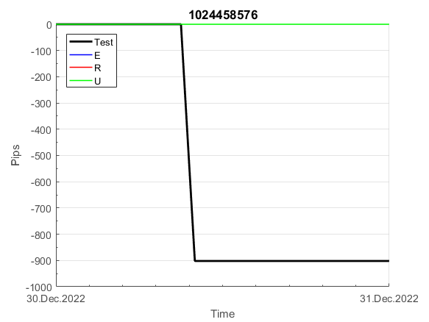
 | 1024458576 | 1024458576
 | 0 | 0
 | 0 | 0
 | 0 | 0
 | 0 | 0
 | 0 | 0
 | 0 | 0
 | 0 | 0
 | 0 | 0
 | 0 | 0
 | 0 | 0
 | 0 | 0
 | 0 | 0
 | 0 | 0
 | 0 | 0
 | 0 | 0
 | -3 | -1
 | 0 | 3
 | -52 | -47
 | -63 | -54
 | -76 | -65
 | -20 | -10
 | -20 | -10
 | -20 | -10
 | -20 | -10
 | -20 | -10
 | -20 | -10
 | -20 | -10
 | -20 | -10
 | -20 | -10
 | -20 | -10
 | -20 | -10
 | -20 | -10
 | -20 | -10
 | -20 | -10
 | -41 | -31
 | -32 | -21
 | -16 | -5
 | -20 | -8
 | -37 | -25
 | -72 | -59
 | -76 | -61
 | -94 | -77
 | -109 | -88
 | -111 | -88
 | -78 | -56
 | -78 | -56
 | -78 | -56
 | -78 | -56
 | -78 | -56
 | -78 | -56
...
 |  |  |  |  |  |  |  |  |  |  |  |  |  |  |  |  |  |  |  |  |  |  |  | 0.99992245862
 |  |  |  |  |  |  |  |  |  |  |  |  |  |  |  |  |  |  |  |  |  |  |  | #DIV/0!
 |  |  |  |  |  |  |  |  |  |  |  |  |  |  |  |  |  |  |  |  |  |  |  | #DIV/0!
 |  |  |  |  |  |  |  |  |  |  |  |  |  |  |  |  |  |  |  |  |  |  |  | #DIV/0!

убрал из за ошибок с экспирацией

150
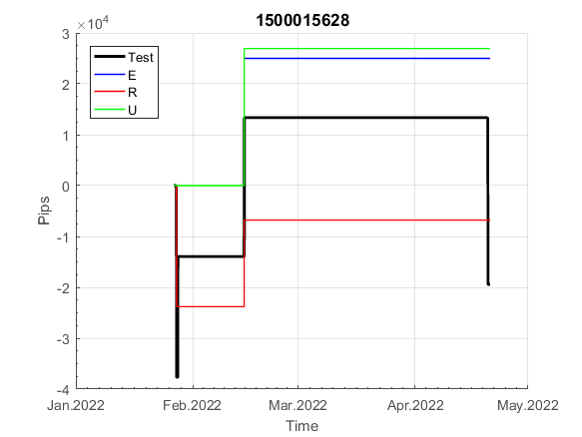
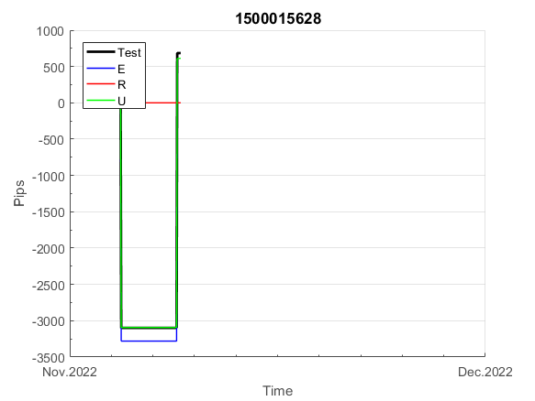
INFO | SymPer | Pip/Y | Trd/Y | RF=MaxPrf/Y/DD | PF | DD/LastDD | iDD | MO/Spred | SD | MO/SD | iRF=MaxPrf/iDD | W/L*W% | = | RISK=PF*RF | Magic | Mod | HL | HLk | TR | TRk | IN | Ik | Del | BrkBck | Inv | D | Iprice | S | P | PM1 | PM2 | Tk | TS | Out | OTr | Oprc | OD | Oprf | Wknd | A | a | AtrLim | tk | T0 | T1 | tp | start | 2004-01-01 | 2004-01-05 | 2004-01-06 | 2004-01-07 | 2004-01-08 | 2004-01-12 | 2004-01-13 | 2004-01-14 | 2004-01-15 | 2004-01-19 | 2004-01-20 | 2004-01-21 | 2004-01-22 | 2004-01-26 | 2004-01-27 | 2004-01-28 | 2004-01-29 | 2004-02-02 | 2004-02-03 | 2004-02-04 | 2004-02-05 | 2004-02-09 | 2004-02-10 | 2004-02-11 | 2004-02-12 | 2004-02-16 | 2004-02-17 | 2004-02-18 | 2004-02-19 | 2004-02-23 | 2004-02-24 | 2004-02-25 | 2004-02-26 | 2004-03-01 | 2004-03-02 | 2004-03-03 | 2004-03-04 | 2004-03-08 | 2004-03-09 | 2004-03-10 | 2004-03-11 | 2004-03-15 | 2004-03-16 | 2004-03-17 | 2004-03-18 | 2004-03-22 | 2004-03-23 | 2004-03-24 | 2004-03-25 | 2004-03-29 | 2004-03-30 | 2004-03-31 | 2004-04-01 | 2004-04-05 | 2004-04-06 | 2004-04-07 | 2004-04-08 | 2004-04-12 | 2004-04-13 | 2004-04-14 | 2004-04-15 | 2004-04-19 | 2004-04-20 | 2004-04-21 | 2004-04-22 | 2004-04-26 | 2004-04-27 | 2004-04-28 | 2004-04-29 | 2004-05-03 | 2004-05-04 | 2004-05-05 | 2004-05-06 | 2004-05-10 | 2004-05-11 | 2004-05-12 | 2004-05-13 | 2004-05-17 | 2004-05-18 | 2004-05-19 | 2004-05-20 | 2004-05-24 | 2004-05-25 | 2004-05-26 | 2004-05-27 | 2004-05-31 | 2004-06-11 | 2004-06-14 | 2004-06-15 | 2004-06-16 | 2004-06-17 | 2004-06-18 | 2004-06-21 | 2004-06-22 | 2004-06-23 | 2004-06-24 | 2004-06-25 | 2004-06-28 | 2004-06-29 | 2004-06-30 | 2004-07-01 | 2004-07-02 | 2004-07-06 | 2004-07-07 | 2004-07-08 | 2004-07-09 | 2004-07-12 | 2004-07-13 | 2004-07-14 | 2004-07-15 | 2004-07-16 | 2004-07-19 | 2004-07-20 | 2004-07-21 | 2004-07-22 | 2004-07-23 | 2004-07-26 | 2004-07-27 | 2004-07-28 | 2004-07-29 | 2004-07-30 | 2004-08-02 | 2004-08-03 | 2004-08-04 | 2004-08-05 | 2004-08-06 | 2004-08-09 | 2004-08-10 | 2004-08-11 | 2004-08-12 | 2004-08-13 | 2004-08-16 | 2004-08-17 | 2004-08-18 | 2004-08-19 | 2004-08-20 | 2004-08-23 | 2004-08-24 | 2004-08-25 | 2004-08-26 | 2004-08-27 | 2004-08-30 | 2004-08-31 | 2004-09-01 | 2004-09-02 | 2004-09-03 | 2004-09-07 | 2004-09-08 | 2004-09-09 | 2004-09-10 | 2004-09-13 | 2004-09-14 | 2004-09-15 | 2004-09-16 | 2004-09-17 | 2004-09-20 | 2004-09-21 | 2004-09-22 | 2004-09-23 | 2004-09-24 | 2004-09-27 | 2004-09-28 | 2004-09-29 | 2004-09-30 | 2004-10-01 | 2004-10-04 | 2004-10-05 | 2004-10-06 | 2004-10-07 | 2004-10-08 | 2004-10-11 | 2004-10-12 | 2004-10-13 | 2004-10-14 | 2004-10-15 | 2004-10-18 | 2004-10-19 | 2004-10-20 | 2004-10-21 | 2004-10-22 | 2004-10-25 | 2004-10-26 | 2004-10-27 | 2004-10-28 | 2004-10-29 | 2004-11-01 | 2004-11-02 | 2004-11-03 | 2004-11-04 | 2004-11-05 | 2004-11-08 | 2004-11-09 | 2004-11-10 | 2004-11-11 | 2004-11-12 | 2004-11-15 | 2004-11-16 | 2004-11-17 | 2004-11-18 | 2004-11-19 | 2004-11-22 | 2004-11-23 | 2004-11-24 | 2004-11-26 | 2004-11-29 | 2004-11-30 | 2004-12-01
FA$T200.925 2004.07.07-2023.02.17, Sprd=100, StpLev=100, Swaps=-20.17, OPT-2007.01.02-2019.12.30 | XAUUSD240 | 326 | 7 | 0.31 | 1.52 | 1123_532 | 1871 | 0.45 | 236 | 1.9 | 25 | 1.0*63 = | 66 | 0.5 | 1500015628 | 2 | 5 | 7 | 0 | 9 | 8 | 2 | 1 | 5 | 1 | -3 | 1 | 0 | -4 | -2 | 0 | -4 | 0 | 0 | 1 | 1 | 0 | 0 | 1 | 15 | 4 | 0 | 0 | 2 | 1 | 2 |  | 0 | 0 | 0 | 0 | 0 | 0 | 0 | 0 | 0 | 0 | 0 | 0 | 0 | 0 | 0 | 0 | 0 | 0 | 0 | 0 | 0 | 0 | 0 | 0 | 0 | 0 | 0 | 0 | 0 | 0 | 0 | 0 | 0 | 0 | 0 | 0 | -50 | -56 | -67 | -67 | -67 | -67 | -67 | -67 | -67 | -67 | -67 | -67 | -67 | -67 | -67 | -67 | -67 | -67 | -67 | -99 | -131 | -131 | -131 | -131 | -131 | -131 | -131 | -131 | -131 | -131 | -131 | -131 | -131 | -131 | -189 | -211 | -211 | -211 | -211 | -211 | -211 | -211 | -211 | -211 | -211 | -211 | -211 | -211 | -211 | -211 | -211 | -211 | -211 | -211 | -211 | -211 | -211 | -211 | -211 | -211 | -211 | -211 | -211 | -211 | -211 | -211 | -211 | -211 | -211 | -211 | -211 | -211 | -211 | -211 | -211 | -211 | -211 | -211 | -211 | -211 | -211 | -211 | -211 | -211 | -225 | -217 | -270 | -270 | -270 | -270 | -270 | -270 | -270 | -270 | -270 | -270 | -270 | -270 | -270 | -270 | -270 | -270 | -270 | -251 | -304 | -309 | -289 | -273 | -273 | -273 | -273 | -273 | -273 | -273 | -273 | -273 | -273 | -287 | -288 | -259 | -268 | -267 | -253 | -216 | -186 | -186 | -186 | -186 | -186 | -186 | -186 | -186 | -186 | -186 | -186 | -186 | -186 | -186 | -186 | -186 | -186 | -186 | -186 | -186 | -186 | -186 | -186 | -186 | -186 | -186 | -186 | -186 | -186 | -186 | -217 | -233 | -224 | -219 | -220 | -265 | -265 | -265 | -265 | -265 | -265 | -265 | -265 | -265 | -265 | -265 | -265
FA$T200.925 2004.07.07-2022.12.02, Sprd=100, StpLev=100, Swaps=-2.00, OPT-2007.01.02-2019.12.30 | XAUUSD240 | 384 | 7 | 0.36 | 1.62 | 1100_544 | 1705 | 0.54 | 242 | 2.2 | 33 | 1.0*66 = | 64 | 2 | 1500015628 | 2 | 5 | 7 | 0 | 9 | 8 | 2 | 1 | 5 | 1 | -3 | 1 | 0 | -4 | -2 | 0 | -4 | 0 | 0 | 1 | 1 | 0 | 0 | 1 | 15 | 4 | 0 | 0 | 2 | 1 | 2 |  | 0 | 0 | 0 | 0 | 0 | 0 | 0 | 0 | 0 | 0 | 0 | 0 | 0 | 0 | 0 | 0 | 0 | 0 | 0 | 0 | 0 | 0 | 0 | 0 | 0 | 0 | 0 | 0 | 0 | 0 | 0 | 0 | 0 | 0 | 0 | 0 | -50 | -50 | -60 | -60 | -60 | -60 | -60 | -60 | -60 | -60 | -60 | -60 | -60 | -60 | -60 | -60 | -60 | -60 | -60 | -91 | -123 | -123 | -123 | -123 | -123 | -123 | -123 | -123 | -123 | -123 | -123 | -123 | -123 | -123 | -181 | -201 | -201 | -201 | -201 | -201 | -201 | -201 | -201 | -201 | -201 | -201 | -201 | -201 | -201 | -201 | -201 | -201 | -201 | -201 | -201 | -201 | -201 | -201 | -201 | -201 | -201 | -201 | -201 | -201 | -201 | -201 | -201 | -201 | -201 | -201 | -201 | -201 | -201 | -201 | -201 | -201 | -201 | -201 | -201 | -201 | -201 | -201 | -201 | -201 | -215 | -206 | -257 | -257 | -257 | -257 | -257 | -257 | -257 | -257 | -257 | -257 | -257 | -257 | -257 | -257 | -257 | -257 | -257 | -237 | -289 | -292 | -268 | -250 | -250 | -250 | -250 | -250 | -250 | -250 | -250 | -250 | -250 | -264 | -264 | -233 | -241 | -235 | -220 | -180 | -150 | -150 | -150 | -150 | -150 | -150 | -150 | -150 | -150 | -150 | -150 | -150 | -150 | -150 | -150 | -150 | -150 | -150 | -150 | -150 | -150 | -150 | -150 | -150 | -150 | -150 | -150 | -150 | -150 | -150 | -181 | -195 | -185 | -178 | -178 | -218 | -218 | -218 | -218 | -218 | -218 | -218 | -218 | -218 | -218 | -218 | -218

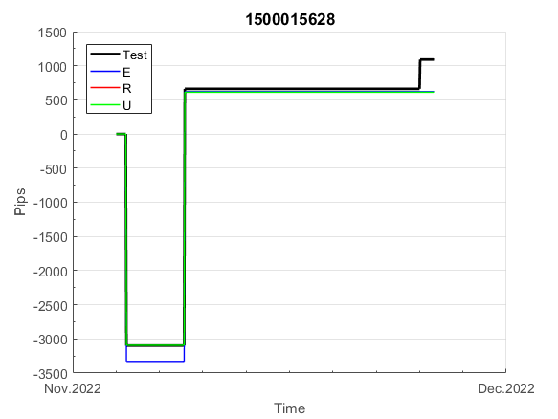
 | 1500015628 | 1500015628
 | 0 | 0
 | 0 | 0
 | 0 | 0
 | 0 | 0
 | 0 | 0
 | 0 | 0
 | 0 | 0
 | 0 | 0
 | 0 | 0
 | 0 | 0
 | 0 | 0
 | 0 | 0
 | 0 | 0
 | 0 | 0
 | 0 | 0
 | 0 | 0
 | 0 | 0
 | 0 | 0
 | 0 | 0
 | 0 | 0
 | 0 | 0
 | 0 | 0
 | 0 | 0
 | 0 | 0
 | 0 | 0
 | 0 | 0
 | 0 | 0
 | -50 | -50
 | -56 | -50
 | -67 | -60
 | -67 | -60
 | -67 | -60
 | -67 | -60
 | -67 | -60
 | -67 | -60
 | -67 | -60
 | -67 | -60
 | -67 | -60
 | -67 | -60
 | -67 | -60
 | -67 | -60
 | -67 | -60
 | -67 | -60
 | -67 | -60
 | -67 | -60
 | -67 | -60
 | -99 | -91
 | -131 | -123
 | -131 | -123
 | -131 | -123
...
 |  |  |  |  |  |  |  |  |  |  |  |  |  |  |  |  |  |  |  |  |  |  |  | 0.99981956316
 |  |  |  |  |  |  |  |  |  |  |  |  |  |  |  |  |  |  |  |  |  |  |  | #DIV/0!
 |  |  |  |  |  |  |  |  |  |  |  |  |  |  |  |  |  |  |  |  |  |  |  | #DIV/0!
 |  |  |  |  |  |  |  |  |  |  |  |  |  |  |  |  |  |  |  |  |  |  |  | #DIV/0!

152
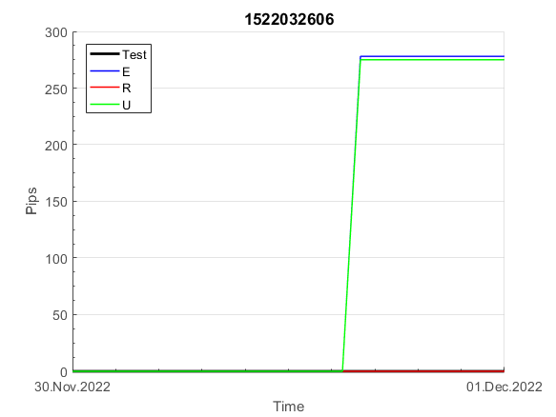
INFO | SymPer | Pip/Y | Trd/Y | RF=MaxPrf/Y/DD | PF | DD/LastDD | iDD | MO/Spred | SD | MO/SD | iRF=MaxPrf/iDD | W/L*W% | = | RISK=PF*RF | Magic | Mod | HL | HLk | TR | TRk | IN | Ik | Del | BrkBck | Inv | D | Iprice | S | P | PM1 | PM2 | Tk | TS | Out | OTr | Oprc | OD | Oprf | Wknd | A | a | AtrLim | tk | T0 | T1 | tp | start | 2004-01-01 | 2004-01-05 | 2004-01-06 | 2004-01-07 | 2004-01-08 | 2004-01-12 | 2004-01-13 | 2004-01-14 | 2004-01-15 | 2004-01-19 | 2004-01-20 | 2004-01-21 | 2004-01-22 | 2004-01-26 | 2004-01-27 | 2004-01-28 | 2004-01-29 | 2004-02-02 | 2004-02-03 | 2004-02-04 | 2004-02-05 | 2004-02-09 | 2004-02-10 | 2004-02-11 | 2004-02-12 | 2004-02-16 | 2004-02-17 | 2004-02-18 | 2004-02-19 | 2004-02-23 | 2004-02-24 | 2004-02-25 | 2004-02-26 | 2004-03-01 | 2004-03-02 | 2004-03-03 | 2004-03-04 | 2004-03-08 | 2004-03-09 | 2004-03-10 | 2004-03-11 | 2004-03-15 | 2004-03-16 | 2004-03-17 | 2004-03-18 | 2004-03-22 | 2004-03-23 | 2004-03-24 | 2004-03-25 | 2004-03-29 | 2004-03-30 | 2004-03-31 | 2004-04-01 | 2004-04-05 | 2004-04-06 | 2004-04-07 | 2004-04-08 | 2004-04-12 | 2004-04-13 | 2004-04-14 | 2004-04-15 | 2004-04-19 | 2004-04-20 | 2004-04-21 | 2004-04-22 | 2004-04-26 | 2004-04-27 | 2004-04-28 | 2004-04-29 | 2004-05-03 | 2004-05-04 | 2004-05-05 | 2004-05-06 | 2004-05-10 | 2004-05-11 | 2004-05-12 | 2004-05-13 | 2004-05-17 | 2004-05-18 | 2004-05-19 | 2004-05-20 | 2004-05-24 | 2004-05-25 | 2004-05-26 | 2004-05-27 | 2004-05-31 | 2004-06-11 | 2004-06-14 | 2004-06-15 | 2004-06-16 | 2004-06-17 | 2004-06-18 | 2004-06-21 | 2004-06-22 | 2004-06-23 | 2004-06-24 | 2004-06-25 | 2004-06-28 | 2004-06-29 | 2004-06-30 | 2004-07-01 | 2004-07-02 | 2004-07-06 | 2004-07-07 | 2004-07-08 | 2004-07-09 | 2004-07-12 | 2004-07-13 | 2004-07-14 | 2004-07-15 | 2004-07-16 | 2004-07-19 | 2004-07-20 | 2004-07-21 | 2004-07-22 | 2004-07-23 | 2004-07-26 | 2004-07-27 | 2004-07-28 | 2004-07-29 | 2004-07-30 | 2004-08-02 | 2004-08-03 | 2004-08-04 | 2004-08-05 | 2004-08-06 | 2004-08-09 | 2004-08-10 | 2004-08-11 | 2004-08-12 | 2004-08-13 | 2004-08-16 | 2004-08-17 | 2004-08-18 | 2004-08-19 | 2004-08-20 | 2004-08-23 | 2004-08-24 | 2004-08-25 | 2004-08-26 | 2004-08-27 | 2004-08-30 | 2004-08-31 | 2004-09-01 | 2004-09-02 | 2004-09-03 | 2004-09-07 | 2004-09-08 | 2004-09-09 | 2004-09-10 | 2004-09-13 | 2004-09-14 | 2004-09-15 | 2004-09-16 | 2004-09-17 | 2004-09-20 | 2004-09-21 | 2004-09-22 | 2004-09-23 | 2004-09-24 | 2004-09-27 | 2004-09-28 | 2004-09-29 | 2004-09-30 | 2004-10-01 | 2004-10-04 | 2004-10-05 | 2004-10-06 | 2004-10-07 | 2004-10-08 | 2004-10-11 | 2004-10-12 | 2004-10-13 | 2004-10-14 | 2004-10-15 | 2004-10-18 | 2004-10-19 | 2004-10-20 | 2004-10-21 | 2004-10-22 | 2004-10-25 | 2004-10-26 | 2004-10-27 | 2004-10-28 | 2004-10-29 | 2004-11-01 | 2004-11-02 | 2004-11-03 | 2004-11-04 | 2004-11-05 | 2004-11-08 | 2004-11-09 | 2004-11-10 | 2004-11-11 | 2004-11-12 | 2004-11-15 | 2004-11-16 | 2004-11-17 | 2004-11-18 | 2004-11-19 | 2004-11-22 | 2004-11-23 | 2004-11-24 | 2004-11-26 | 2004-11-29 | 2004-11-30 | 2004-12-01
FA$T200.925 2004.07.07-2023.02.17, Sprd=100, StpLev=100, Swaps=-20.17, OPT-2007.01.02-2020.01.02 | XAUUSD240 | 368 | 9 | 0.28 | 1.83 | 1397_300 | 2520 | 0.41 | 137 | 3 | 17 | 0.9*70 = | 61 | 0.5 | 1522032606 | 2 | 2 | 3 | 8 | 3 | 1 | 7 | 1 | -1 | 1 | -2 | 4 | 4 | -2 | -2 | 0 | 4 | 1 | 0 | -1 | 3 | 0 | 0 | 0 | 15 | 4 | 0 | 0 | 8 | 1 | 0 |  | 0 | 0 | 0 | 0 | 0 | 0 | 0 | 0 | 0 | 0 | 0 | 0 | 0 | 0 | 0 | 0 | 0 | 0 | 0 | 0 | 0 | 0 | 0 | 0 | 0 | 0 | 0 | 0 | 0 | 0 | 0 | 0 | 0 | 0 | 0 | 0 | 0 | 0 | 0 | 0 | 0 | 0 | 0 | 0 | -30 | -42 | -38 | -34 | -27 | 7 | 7 | 7 | 7 | 7 | 7 | 7 | 7 | 7 | 7 | 7 | 7 | 7 | 7 | 7 | 7 | 7 | 7 | 7 | 7 | 7 | 7 | 7 | 7 | 7 | 7 | 7 | 7 | 7 | 7 | 7 | 7 | 7 | 7 | 7 | 7 | 7 | -3 | 37 | 37 | 37 | 37 | 37 | 37 | 37 | 37 | 37 | 37 | 37 | 37 | 37 | 37 | 37 | 37 | 37 | 37 | 37 | 37 | 37 | 37 | 37 | 37 | 37 | 37 | 37 | 37 | 37 | 37 | 37 | 37 | 37 | 37 | 37 | 37 | 37 | 37 | 37 | 37 | 37 | 37 | 37 | 37 | 37 | 37 | 23 | 31 | 23 | -1 | 31 | -12 | -12 | -12 | -12 | -12 | -12 | -12 | -12 | -12 | -12 | -12 | -12 | -12 | -12 | -12 | -12 | -12 | -12 | -47 | -60 | -60 | -60 | -60 | -60 | -60 | -60 | -60 | -60 | -60 | -60 | -60 | -60 | -60 | -60 | -60 | -60 | -60 | -60 | -60 | -60 | -60 | -44 | -3 | -3 | -3 | -3 | -3 | -3 | -3 | -3 | -3 | -3 | -3 | -3 | -3 | -3 | -3 | -3 | -3 | -3 | -3 | -29 | -20 | -21 | -20 | -45 | -45 | -45 | -45
FA$T200.925 2004.07.07-2022.12.02, Sprd=100, StpLev=100, Swaps=-2.00, OPT-2007.01.02-2020.01.02 | XAUUSD240 | 385 | 9 | 0.29 | 1.95 | 1316_0 | 2416 | 0.44 | 134 | 3.3 | 18 | 0.9*71 = | 63 | 2 | 1522032606 | 2 | 2 | 3 | 8 | 3 | 1 | 7 | 1 | -1 | 1 | -2 | 4 | 4 | -2 | -2 | 0 | 4 | 1 | 0 | -1 | 3 | 0 | 0 | 0 | 15 | 4 | 0 | 0 | 8 | 1 | 0 |  | 0 | 0 | 0 | 0 | 0 | 0 | 0 | 0 | 0 | 0 | 0 | 0 | 0 | 0 | 0 | 0 | 0 | 0 | 0 | 0 | 0 | 0 | 0 | 0 | 0 | 0 | 0 | 0 | 0 | 0 | 0 | 0 | 0 | 0 | 0 | 0 | 0 | 0 | 0 | 0 | 0 | 0 | 0 | 0 | -30 | -41 | -33 | -27 | -19 | 16 | 16 | 16 | 16 | 16 | 16 | 16 | 16 | 16 | 16 | 16 | 16 | 16 | 16 | 16 | 16 | 16 | 16 | 16 | 16 | 16 | 16 | 16 | 16 | 16 | 16 | 16 | 16 | 16 | 16 | 16 | 16 | 16 | 16 | 16 | 16 | 16 | 9 | 50 | 50 | 50 | 50 | 50 | 50 | 50 | 50 | 50 | 50 | 50 | 50 | 50 | 50 | 50 | 50 | 50 | 50 | 50 | 50 | 50 | 50 | 50 | 50 | 50 | 50 | 50 | 50 | 50 | 50 | 50 | 50 | 50 | 50 | 50 | 50 | 50 | 50 | 50 | 50 | 50 | 50 | 50 | 50 | 50 | 50 | 36 | 44 | 37 | 12 | 46 | 3 | 3 | 3 | 3 | 3 | 3 | 3 | 3 | 3 | 3 | 3 | 3 | 3 | 3 | 3 | 3 | 3 | 3 | -31 | -43 | -43 | -43 | -43 | -43 | -43 | -43 | -43 | -43 | -43 | -43 | -43 | -43 | -43 | -43 | -43 | -43 | -43 | -43 | -43 | -43 | -43 | -27 | 13 | 13 | 13 | 13 | 13 | 13 | 13 | 13 | 13 | 13 | 13 | 13 | 13 | 13 | 13 | 13 | 13 | 13 | 13 | -12 | -2 | -3 | -2 | -26 | -26 | -26 | -26

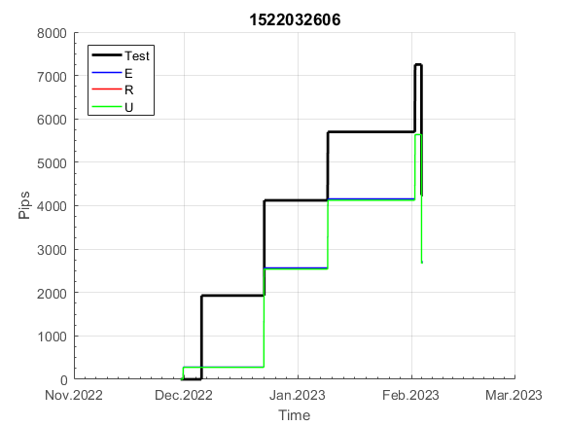
 | 1522032606 | 1522032606
 | 0 | 0
 | 0 | 0
 | 0 | 0
 | 0 | 0
 | 0 | 0
 | 0 | 0
 | 0 | 0
 | 0 | 0
 | 0 | 0
 | 0 | 0
 | 0 | 0
 | 0 | 0
 | 0 | 0
 | 0 | 0
 | 0 | 0
 | 0 | 0
 | 0 | 0
 | 0 | 0
 | 0 | 0
 | 0 | 0
 | 0 | 0
 | 0 | 0
 | 0 | 0
 | 0 | 0
 | 0 | 0
 | 0 | 0
 | 0 | 0
 | 0 | 0
 | 0 | 0
 | 0 | 0
 | 0 | 0
 | 0 | 0
 | 0 | 0
 | 0 | 0
 | 0 | 0
 | -30 | -30
 | -42 | -41
 | -38 | -33
 | -34 | -27
 | -27 | -19
 | 7 | 16
 | 7 | 16
 | 7 | 16
 | 7 | 16
 | 7 | 16
 | 7 | 16
 | 7 | 16
 | 7 | 16
 | 7 | 16
 | 7 | 16
...
 |  |  |  |  |  |  |  |  |  |  |  |  |  |  |  |  |  |  |  |  |  |  |  | 0.99989661276
 |  |  |  |  |  |  |  |  |  |  |  |  |  |  |  |  |  |  |  |  |  |  |  | #DIV/0!
 |  |  |  |  |  |  |  |  |  |  |  |  |  |  |  |  |  |  |  |  |  |  |  | #DIV/0!
 |  |  |  |  |  |  |  |  |  |  |  |  |  |  |  |  |  |  |  |  |  |  |  | #DIV/0!

154
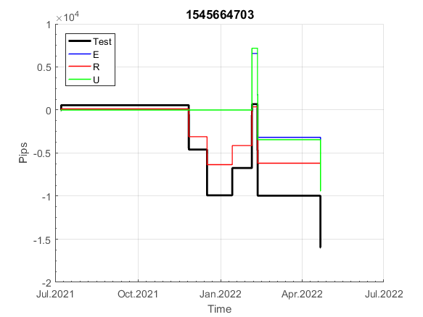
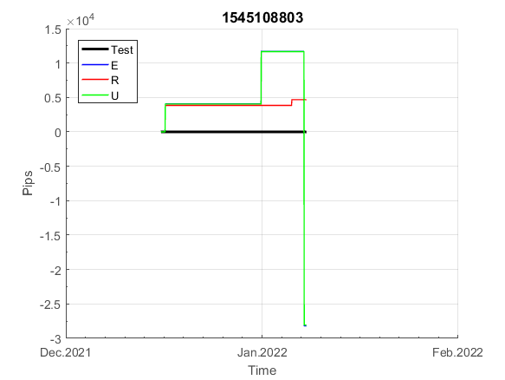
INFO | SymPer | Pip/Y | Trd/Y | RF=MaxPrf/Y/DD | PF | DD/LastDD | iDD | MO/Spred | SD | MO/SD | iRF=MaxPrf/iDD | W/L*W% | = | RISK=PF*RF | Magic | Mod | HL | HLk | TR | TRk | IN | Ik | Del | BrkBck | Inv | D | Iprice | S | P | PM1 | PM2 | Tk | TS | Out | OTr | Oprc | OD | Oprf | Wknd | A | a | AtrLim | tk | T0 | T1 | tp | start | 2004-01-01 | 2004-01-05 | 2004-01-06 | 2004-01-07 | 2004-01-08 | 2004-01-12 | 2004-01-13 | 2004-01-14 | 2004-01-15 | 2004-01-19 | 2004-01-20 | 2004-01-21 | 2004-01-22 | 2004-01-26 | 2004-01-27 | 2004-01-28 | 2004-01-29 | 2004-02-02 | 2004-02-03 | 2004-02-04 | 2004-02-05 | 2004-02-09 | 2004-02-10 | 2004-02-11 | 2004-02-12 | 2004-02-16 | 2004-02-17 | 2004-02-18 | 2004-02-19 | 2004-02-23 | 2004-02-24 | 2004-02-25 | 2004-02-26 | 2004-03-01 | 2004-03-02 | 2004-03-03 | 2004-03-04 | 2004-03-08 | 2004-03-09 | 2004-03-10 | 2004-03-11 | 2004-03-15 | 2004-03-16 | 2004-03-17 | 2004-03-18 | 2004-03-22 | 2004-03-23 | 2004-03-24 | 2004-03-25 | 2004-03-29 | 2004-03-30 | 2004-03-31 | 2004-04-01 | 2004-04-05 | 2004-04-06 | 2004-04-07 | 2004-04-08 | 2004-04-12 | 2004-04-13 | 2004-04-14 | 2004-04-15 | 2004-04-19 | 2004-04-20 | 2004-04-21 | 2004-04-22 | 2004-04-26 | 2004-04-27 | 2004-04-28 | 2004-04-29 | 2004-05-03 | 2004-05-04 | 2004-05-05 | 2004-05-06 | 2004-05-10 | 2004-05-11 | 2004-05-12 | 2004-05-13 | 2004-05-17 | 2004-05-18 | 2004-05-19 | 2004-05-20 | 2004-05-24 | 2004-05-25 | 2004-05-26 | 2004-05-27 | 2004-05-31 | 2004-06-11 | 2004-06-14 | 2004-06-15 | 2004-06-16 | 2004-06-17 | 2004-06-18 | 2004-06-21 | 2004-06-22 | 2004-06-23 | 2004-06-24 | 2004-06-25 | 2004-06-28 | 2004-06-29 | 2004-06-30 | 2004-07-01 | 2004-07-02 | 2004-07-06 | 2004-07-07 | 2004-07-08 | 2004-07-09 | 2004-07-12 | 2004-07-13 | 2004-07-14 | 2004-07-15 | 2004-07-16 | 2004-07-19 | 2004-07-20 | 2004-07-21 | 2004-07-22 | 2004-07-23 | 2004-07-26 | 2004-07-27 | 2004-07-28 | 2004-07-29 | 2004-07-30 | 2004-08-02 | 2004-08-03 | 2004-08-04 | 2004-08-05 | 2004-08-06 | 2004-08-09 | 2004-08-10 | 2004-08-11 | 2004-08-12 | 2004-08-13 | 2004-08-16 | 2004-08-17 | 2004-08-18 | 2004-08-19 | 2004-08-20 | 2004-08-23 | 2004-08-24 | 2004-08-25 | 2004-08-26 | 2004-08-27 | 2004-08-30 | 2004-08-31 | 2004-09-01 | 2004-09-02 | 2004-09-03 | 2004-09-07 | 2004-09-08 | 2004-09-09 | 2004-09-10 | 2004-09-13 | 2004-09-14 | 2004-09-15 | 2004-09-16 | 2004-09-17 | 2004-09-20 | 2004-09-21 | 2004-09-22 | 2004-09-23 | 2004-09-24 | 2004-09-27 | 2004-09-28 | 2004-09-29 | 2004-09-30 | 2004-10-01 | 2004-10-04 | 2004-10-05 | 2004-10-06 | 2004-10-07 | 2004-10-08 | 2004-10-11 | 2004-10-12 | 2004-10-13 | 2004-10-14 | 2004-10-15 | 2004-10-18 | 2004-10-19 | 2004-10-20 | 2004-10-21 | 2004-10-22 | 2004-10-25 | 2004-10-26 | 2004-10-27 | 2004-10-28 | 2004-10-29 | 2004-11-01 | 2004-11-02 | 2004-11-03 | 2004-11-04 | 2004-11-05 | 2004-11-08 | 2004-11-09 | 2004-11-10 | 2004-11-11 | 2004-11-12 | 2004-11-15 | 2004-11-16 | 2004-11-17 | 2004-11-18 | 2004-11-19 | 2004-11-22 | 2004-11-23 | 2004-11-24 | 2004-11-26 | 2004-11-29 | 2004-11-30 | 2004-12-01
FA$T200.925 2004.07.07-2023.02.17, Sprd=100, StpLev=100, Swaps=-20.17, OPT-2007.01.02-2020.01.02 | XAUUSD240 | 785 | 13 | 0.59 | 2.18 | 1365_518 | 2206 | 0.61 | 155 | 4 | 29 | 0.7*78 = | 52 | 1.3 | 1545108803 | 2 | 3 | 1 | 4 | 9 | -1 | 2 | 0 | 0 | 0 | 1 | 2 | 5 | 6 | 0 | 0 | 0 | 0 | 1 | 0 | 1 | 3 | 2 | 0 | 15 | 5 | 0 | 0 | 1 | 8 | 3 |  | 0 | 0 | 0 | 0 | 0 | 0 | 0 | 0 | 0 | 0 | 0 | 0 | 0 | 0 | 0 | 0 | 0 | 0 | 0 | 0 | 0 | 0 | 0 | 0 | 0 | 0 | 0 | 0 | 0 | 0 | 0 | 0 | 0 | 0 | 0 | 0 | 0 | 0 | 0 | 0 | 0 | 0 | 0 | 0 | 0 | 0 | 0 | 0 | 0 | 0 | 0 | 0 | 0 | 0 | 0 | 0 | 0 | 0 | 0 | 0 | 0 | 0 | 5 | -53 | -50 | 0 | 0 | -12 | -25 | -108 | -108 | -108 | -108 | -108 | -108 | -108 | -113 | -117 | -82 | -82 | -82 | -82 | -82 | -125 | -176 | -176 | -178 | -184 | -164 | -160 | -150 | -169 | -155 | -114 | -132 | -146 | -96 | -96 | -96 | -108 | -116 | -99 | -96 | -57 | -68 | -115 | -86 | -114 | -176 | -176 | -176 | -176 | -176 | -176 | -176 | -176 | -176 | -176 | -176 | -176 | -176 | -176 | -176 | -176 | -176 | -176 | -176 | -176 | -190 | -221 | -228 | -280 | -280 | -280 | -280 | -280 | -280 | -280 | -297 | -300 | -353 | -358 | -338 | -327 | -393 | -393 | -393 | -393 | -380 | -355 | -336 | -336 | -336 | -336 | -336 | -336 | -336 | -336 | -336 | -336 | -336 | -336 | -336 | -336 | -336 | -336 | -336 | -336 | -336 | -336 | -336 | -336 | -336 | -336 | -336 | -336 | -336 | -336 | -336 | -336 | -336 | -336 | -336 | -336 | -336 | -336 | -336 | -336 | -336 | -336 | -336 | -336 | -336 | -336 | -336 | -336 | -336 | -336 | -336 | -336 | -336 | -336 | -336 | -336 | -336 | -336 | -336
FA$T200.925 2004.07.07-2022.12.02, Sprd=100, StpLev=100, Swaps=-2.00, OPT-2007.01.02-2020.01.02 | XAUUSD240 | 860 | 13 | 0.68 | 2.38 | 1259_47 | 1992 | 0.68 | 153 | 4.5 | 34 | 0.7*78 = | 56 | 5 | 1545108803 | 2 | 3 | 1 | 4 | 9 | -1 | 2 | 0 | 0 | 0 | 1 | 2 | 5 | 6 | 0 | 0 | 0 | 0 | 1 | 0 | 1 | 3 | 2 | 0 | 15 | 5 | 0 | 0 | 1 | 8 | 3 |  | 0 | 0 | 0 | 0 | 0 | 0 | 0 | 0 | 0 | 0 | 0 | 0 | 0 | 0 | 0 | 0 | 0 | 0 | 0 | 0 | 0 | 0 | 0 | 0 | 0 | 0 | 0 | 0 | 0 | 0 | 0 | 0 | 0 | 0 | 0 | 0 | 0 | 0 | 0 | 0 | 0 | 0 | 0 | 0 | 0 | 0 | 0 | 0 | 0 | 0 | 0 | 0 | 0 | 0 | 0 | 0 | 0 | 0 | 0 | 0 | 0 | 0 | 7 | -50 | -45 | 5 | 5 | -8 | -19 | -101 | -101 | -101 | -101 | -101 | -101 | -101 | -101 | -103 | -67 | -67 | -67 | -67 | -67 | -110 | -160 | -160 | -162 | -167 | -145 | -140 | -128 | -143 | -127 | -86 | -104 | -117 | -66 | -66 | -66 | -78 | -85 | -62 | -57 | -18 | -29 | -72 | -40 | -66 | -127 | -127 | -127 | -127 | -127 | -127 | -127 | -127 | -127 | -127 | -127 | -127 | -127 | -127 | -127 | -127 | -127 | -127 | -127 | -127 | -141 | -172 | -179 | -230 | -230 | -230 | -230 | -230 | -230 | -230 | -247 | -248 | -300 | -303 | -279 | -266 | -331 | -331 | -331 | -331 | -317 | -292 | -273 | -273 | -273 | -273 | -273 | -273 | -273 | -273 | -273 | -273 | -273 | -273 | -273 | -273 | -273 | -273 | -273 | -273 | -273 | -273 | -273 | -273 | -273 | -273 | -273 | -273 | -273 | -273 | -273 | -273 | -273 | -273 | -273 | -273 | -273 | -273 | -273 | -273 | -273 | -273 | -273 | -273 | -273 | -273 | -273 | -273 | -273 | -273 | -273 | -273 | -273 | -273 | -273 | -273 | -273 | -273 | -273

 | 1545108803 | 1545108803
 | 0 | 0
 | 0 | 0
 | 0 | 0
 | 0 | 0
 | 0 | 0
 | 0 | 0
 | 0 | 0
 | 0 | 0
 | 0 | 0
 | 0 | 0
 | 0 | 0
 | 0 | 0
 | 0 | 0
 | 0 | 0
 | 0 | 0
 | 0 | 0
 | 0 | 0
 | 0 | 0
 | 0 | 0
 | 0 | 0
 | 0 | 0
 | 0 | 0
 | 0 | 0
 | 0 | 0
 | 0 | 0
 | 0 | 0
 | 0 | 0
 | 0 | 0
 | 0 | 0
 | 0 | 0
 | 0 | 0
 | 0 | 0
 | 0 | 0
 | 0 | 0
 | 0 | 0
 | 0 | 0
 | 0 | 0
 | 0 | 0
 | 0 | 0
 | 0 | 0
 | 0 | 0
 | 0 | 0
 | 0 | 0
 | 0 | 0
 | 0 | 0
 | 0 | 0
 | 0 | 0
 | 0 | 0
 | 0 | 0
 | 0 | 0
...
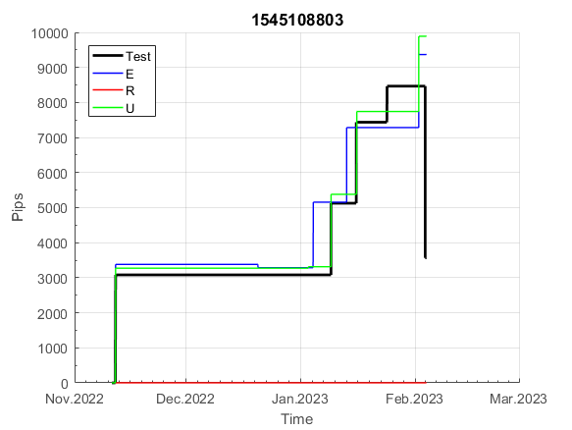
 |  |  |  |  |  |  |  |  |  |  |  |  |  |  |  |  |  |  |  |  |  |  |  | 0.99971759865
 |  |  |  |  |  |  |  |  |  |  |  |  |  |  |  |  |  |  |  |  |  |  |  | #DIV/0!
 |  |  |  |  |  |  |  |  |  |  |  |  |  |  |  |  |  |  |  |  |  |  |  | #DIV/0!
 |  |  |  |  |  |  |  |  |  |  |  |  |  |  |  |  |  |  |  |  |  |  |  | #DIV/0!

213
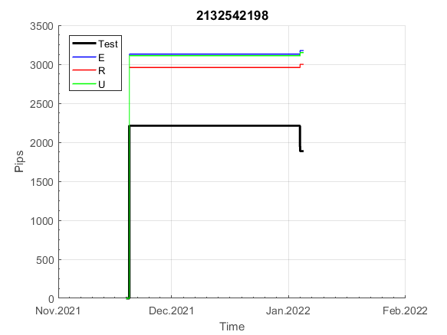
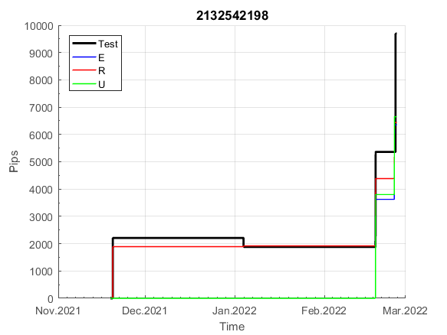
INFO | SymPer | Pip/Y | Trd/Y | RF=MaxPrf/Y/DD | PF | DD/LastDD | iDD | MO/Spred | SD | MO/SD | iRF=MaxPrf/iDD | W/L*W% | = | RISK=PF*RF | Magic | Mod | HL | HLk | TR | TRk | IN | Ik | Del | BrkBck | Inv | D | Iprice | S | P | PM1 | PM2 | Tk | TS | Out | OTr | Oprc | OD | Oprf | Wknd | A | a | AtrLim | tk | T0 | T1 | tp | start | 2004-01-01 | 2004-01-05 | 2004-01-06 | 2004-01-07 | 2004-01-08 | 2004-01-12 | 2004-01-13 | 2004-01-14 | 2004-01-15 | 2004-01-19 | 2004-01-20 | 2004-01-21 | 2004-01-22 | 2004-01-26 | 2004-01-27 | 2004-01-28 | 2004-01-29 | 2004-02-02 | 2004-02-03 | 2004-02-04 | 2004-02-05 | 2004-02-09 | 2004-02-10 | 2004-02-11 | 2004-02-12 | 2004-02-16 | 2004-02-17 | 2004-02-18 | 2004-02-19 | 2004-02-23 | 2004-02-24 | 2004-02-25 | 2004-02-26 | 2004-03-01 | 2004-03-02 | 2004-03-03 | 2004-03-04 | 2004-03-08 | 2004-03-09 | 2004-03-10 | 2004-03-11 | 2004-03-15 | 2004-03-16 | 2004-03-17 | 2004-03-18 | 2004-03-22 | 2004-03-23 | 2004-03-24 | 2004-03-25 | 2004-03-29 | 2004-03-30 | 2004-03-31 | 2004-04-01 | 2004-04-05 | 2004-04-06 | 2004-04-07 | 2004-04-08 | 2004-04-12 | 2004-04-13 | 2004-04-14 | 2004-04-15 | 2004-04-19 | 2004-04-20 | 2004-04-21 | 2004-04-22 | 2004-04-26 | 2004-04-27 | 2004-04-28 | 2004-04-29 | 2004-05-03 | 2004-05-04 | 2004-05-05 | 2004-05-06 | 2004-05-10 | 2004-05-11 | 2004-05-12 | 2004-05-13 | 2004-05-17 | 2004-05-18 | 2004-05-19 | 2004-05-20 | 2004-05-24 | 2004-05-25 | 2004-05-26 | 2004-05-27 | 2004-05-31 | 2004-06-11 | 2004-06-14 | 2004-06-15 | 2004-06-16 | 2004-06-17 | 2004-06-18 | 2004-06-21 | 2004-06-22 | 2004-06-23 | 2004-06-24 | 2004-06-25 | 2004-06-28 | 2004-06-29 | 2004-06-30 | 2004-07-01 | 2004-07-02 | 2004-07-06 | 2004-07-07 | 2004-07-08 | 2004-07-09 | 2004-07-12 | 2004-07-13 | 2004-07-14 | 2004-07-15 | 2004-07-16 | 2004-07-19 | 2004-07-20 | 2004-07-21 | 2004-07-22 | 2004-07-23 | 2004-07-26 | 2004-07-27 | 2004-07-28 | 2004-07-29 | 2004-07-30 | 2004-08-02 | 2004-08-03 | 2004-08-04 | 2004-08-05 | 2004-08-06 | 2004-08-09 | 2004-08-10 | 2004-08-11 | 2004-08-12 | 2004-08-13 | 2004-08-16 | 2004-08-17 | 2004-08-18 | 2004-08-19 | 2004-08-20 | 2004-08-23 | 2004-08-24 | 2004-08-25 | 2004-08-26 | 2004-08-27 | 2004-08-30 | 2004-08-31 | 2004-09-01 | 2004-09-02 | 2004-09-03 | 2004-09-07 | 2004-09-08 | 2004-09-09 | 2004-09-10 | 2004-09-13 | 2004-09-14 | 2004-09-15 | 2004-09-16 | 2004-09-17 | 2004-09-20 | 2004-09-21 | 2004-09-22 | 2004-09-23 | 2004-09-24 | 2004-09-27 | 2004-09-28 | 2004-09-29 | 2004-09-30 | 2004-10-01 | 2004-10-04 | 2004-10-05 | 2004-10-06 | 2004-10-07 | 2004-10-08 | 2004-10-11 | 2004-10-12 | 2004-10-13 | 2004-10-14 | 2004-10-15 | 2004-10-18 | 2004-10-19 | 2004-10-20 | 2004-10-21 | 2004-10-22 | 2004-10-25 | 2004-10-26 | 2004-10-27 | 2004-10-28 | 2004-10-29 | 2004-11-01 | 2004-11-02 | 2004-11-03 | 2004-11-04 | 2004-11-05 | 2004-11-08 | 2004-11-09 | 2004-11-10 | 2004-11-11 | 2004-11-12 | 2004-11-15 | 2004-11-16 | 2004-11-17 | 2004-11-18 | 2004-11-19 | 2004-11-22 | 2004-11-23 | 2004-11-24 | 2004-11-26 | 2004-11-29 | 2004-11-30 | 2004-12-01
FA$T200.925 2004.07.07-2023.02.17, Sprd=100, StpLev=100, Swaps=-20.17, OPT-2007.01.02-2019.12.30 | XAUUSD240 | 63 | 6 | 0.17 | 2.66 | 482_334 | 233 | 0.11 | 25 | 4.3 | 59 | 1.0*75 = | 79 | 0.4 | 2132542198 | 2 | 6 | 5 | 0 | 9 | 7 | 1 | 0 | 1 | 1 | 0 | 1 | 5 | 8 | -1 | 4 | 3 | 1 | 0 | -1 | 2 | 1 | 0 | 2 | 15 | 6 | 0 | 3 | 8 | 4 | 2 |  | 0 | 0 | 0 | 0 | 0 | 0 | 0 | 0 | 0 | 0 | 0 | 0 | 0 | 0 | 0 | 0 | 0 | 0 | 0 | 0 | 0 | 0 | 0 | 0 | 0 | 0 | 0 | 0 | 0 | 0 | 0 | 0 | 0 | 0 | 0 | 0 | -49 | -46 | -51 | -1 | -1 | -1 | -1 | -1 | -1 | -1 | -1 | -1 | -1 | -1 | -1 | -1 | -1 | -1 | -1 | -1 | -1 | -1 | -1 | -1 | -1 | -1 | -1 | -1 | -1 | -1 | -1 | -1 | -1 | -1 | -1 | -1 | -1 | -1 | -1 | -1 | -1 | -1 | -1 | -1 | -1 | -1 | -1 | -1 | -1 | -1 | -1 | -1 | -1 | -1 | -1 | -1 | -1 | -1 | -1 | -1 | -1 | -1 | -1 | -1 | -1 | -1 | -6 | 6 | 6 | 6 | 6 | 6 | 6 | 6 | 6 | 6 | 6 | 6 | 6 | 6 | 6 | 6 | 6 | 6 | 6 | 6 | 6 | -4 | 9 | 9 | 9 | 9 | 9 | 9 | 9 | 9 | -32 | -55 | -53 | -61 | -56 | -12 | -12 | -12 | -12 | -12 | -34 | -21 | -21 | -21 | -21 | -21 | -21 | -21 | -21 | -21 | -21 | -21 | -21 | -21 | -21 | -21 | -21 | -21 | -21 | -21 | -21 | -21 | -21 | -21 | -21 | -21 | -47 | -32 | -21 | -21 | -21 | -21 | -21 | -21 | -21 | -21 | -21 | -21 | -21 | -21 | -21 | -21 | -21 | -21 | -21 | -21 | -21 | -21 | -21 | -21 | -21 | -21 | -21 | -21 | -21 | -21 | -21 | -21 | -21 | -21 | -21 | -21 | -21 | -21 | -21
FA$T200.925 2004.07.07-2022.12.02, Sprd=100, StpLev=100, Swaps=-2.00, OPT-2007.01.02-2019.12.30 | XAUUSD240 | 63 | 6 | 0.21 | 2.82 | 412_412 | 121 | 0.11 | 24 | 4.5 | 121 | 1.1*76 = | 83 | 2 | 2132542198 | 2 | 6 | 5 | 0 | 9 | 7 | 1 | 0 | 1 | 1 | 0 | 1 | 5 | 8 | -1 | 4 | 3 | 1 | 0 | -1 | 2 | 1 | 0 | 2 | 15 | 6 | 0 | 3 | 8 | 4 | 2 |  | 0 | 0 | 0 | 0 | 0 | 0 | 0 | 0 | 0 | 0 | 0 | 0 | 0 | 0 | 0 | 0 | 0 | 0 | 0 | 0 | 0 | 0 | 0 | 0 | 0 | 0 | 0 | 0 | 0 | 0 | 0 | 0 | 0 | 0 | 0 | 0 | -49 | -46 | -49 | 0 | 0 | 0 | 0 | 0 | 0 | 0 | 0 | 0 | 0 | 0 | 0 | 0 | 0 | 0 | 0 | 0 | 0 | 0 | 0 | 0 | 0 | 0 | 0 | 0 | 0 | 0 | 0 | 0 | 0 | 0 | 0 | 0 | 0 | 0 | 0 | 0 | 0 | 0 | 0 | 0 | 0 | 0 | 0 | 0 | 0 | 0 | 0 | 0 | 0 | 0 | 0 | 0 | 0 | 0 | 0 | 0 | 0 | 0 | 0 | 0 | 0 | 0 | -4 | 7 | 7 | 7 | 7 | 7 | 7 | 7 | 7 | 7 | 7 | 7 | 7 | 7 | 7 | 7 | 7 | 7 | 7 | 7 | 7 | -2 | 11 | 11 | 11 | 11 | 11 | 11 | 11 | 11 | -25 | -47 | -43 | -50 | -43 | 0 | 0 | 0 | 0 | 0 | -17 | -4 | -4 | -4 | -4 | -4 | -4 | -4 | -4 | -4 | -4 | -4 | -4 | -4 | -4 | -4 | -4 | -4 | -4 | -4 | -4 | -4 | -4 | -4 | -4 | -4 | -28 | -12 | 0 | 0 | 0 | 0 | 0 | 0 | 0 | 0 | 0 | 0 | 0 | 0 | 0 | 0 | 0 | 0 | 0 | 0 | 0 | 0 | 0 | 0 | 0 | 0 | 0 | 0 | 0 | 0 | 0 | 0 | 0 | 0 | 0 | 0 | 0 | 0 | 0

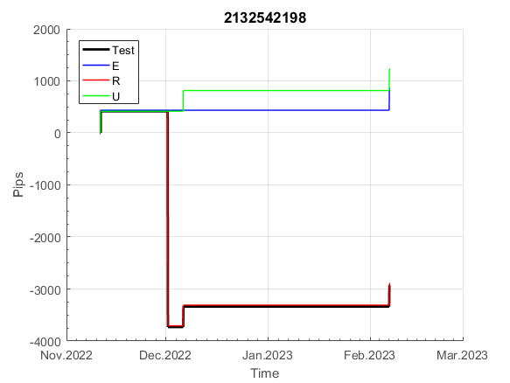
 | 2132542198 | 2132542198
 | 0 | 0
 | 0 | 0
 | 0 | 0
 | 0 | 0
 | 0 | 0
 | 0 | 0
 | 0 | 0
 | 0 | 0
 | 0 | 0
 | 0 | 0
 | 0 | 0
 | 0 | 0
 | 0 | 0
 | 0 | 0
 | 0 | 0
 | 0 | 0
 | 0 | 0
 | 0 | 0
 | 0 | 0
 | 0 | 0
 | 0 | 0
 | 0 | 0
 | 0 | 0
 | 0 | 0
 | 0 | 0
 | 0 | 0
 | 0 | 0
 | -49 | -49
 | -46 | -46
 | -51 | -49
 | -1 | 0
 | -1 | 0
 | -1 | 0
 | -1 | 0
 | -1 | 0
 | -1 | 0
 | -1 | 0
 | -1 | 0
 | -1 | 0
 | -1 | 0
 | -1 | 0
 | -1 | 0
 | -1 | 0
 | -1 | 0
 | -1 | 0
 | -1 | 0
 | -1 | 0
 | -1 | 0
 | -1 | 0
 | -1 | 0
...
 |  |  |  |  |  |  |  |  |  |  |  |  |  |  |  |  |  |  |  |  |  |  |  | 0.99987669361
 |  |  |  |  |  |  |  |  |  |  |  |  |  |  |  |  |  |  |  |  |  |  |  | #DIV/0!
 |  |  |  |  |  |  |  |  |  |  |  |  |  |  |  |  |  |  |  |  |  |  |  | #DIV/0!
 |  |  |  |  |  |  |  |  |  |  |  |  |  |  |  |  |  |  |  |  |  |  |  | #DIV/0!

395
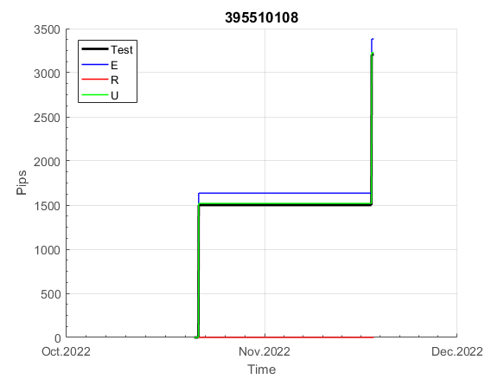
INFO | SymPer | Pip/Y | Trd/Y | RF=MaxPrf/Y/DD | PF | DD/LastDD | iDD | MO/Spred | SD | MO/SD | iRF=MaxPrf/iDD | W/L*W% | = | RISK=PF*RF | Magic | Mod | HL | HLk | TR | TRk | IN | Ik | Del | BrkBck | Inv | D | Iprice | S | P | PM1 | PM2 | Tk | TS | Out | OTr | Oprc | OD | Oprf | Wknd | A | a | AtrLim | tk | T0 | T1 | tp | start | 2004-01-01 | 2004-01-05 | 2004-01-06 | 2004-01-07 | 2004-01-08 | 2004-01-12 | 2004-01-13 | 2004-01-14 | 2004-01-15 | 2004-01-19 | 2004-01-20 | 2004-01-21 | 2004-01-22 | 2004-01-26 | 2004-01-27 | 2004-01-28 | 2004-01-29 | 2004-02-02 | 2004-02-03 | 2004-02-04 | 2004-02-05 | 2004-02-09 | 2004-02-10 | 2004-02-11 | 2004-02-12 | 2004-02-16 | 2004-02-17 | 2004-02-18 | 2004-02-19 | 2004-02-23 | 2004-02-24 | 2004-02-25 | 2004-02-26 | 2004-03-01 | 2004-03-02 | 2004-03-03 | 2004-03-04 | 2004-03-08 | 2004-03-09 | 2004-03-10 | 2004-03-11 | 2004-03-15 | 2004-03-16 | 2004-03-17 | 2004-03-18 | 2004-03-22 | 2004-03-23 | 2004-03-24 | 2004-03-25 | 2004-03-29 | 2004-03-30 | 2004-03-31 | 2004-04-01 | 2004-04-05 | 2004-04-06 | 2004-04-07 | 2004-04-08 | 2004-04-12 | 2004-04-13 | 2004-04-14 | 2004-04-15 | 2004-04-19 | 2004-04-20 | 2004-04-21 | 2004-04-22 | 2004-04-26 | 2004-04-27 | 2004-04-28 | 2004-04-29 | 2004-05-03 | 2004-05-04 | 2004-05-05 | 2004-05-06 | 2004-05-10 | 2004-05-11 | 2004-05-12 | 2004-05-13 | 2004-05-17 | 2004-05-18 | 2004-05-19 | 2004-05-20 | 2004-05-24 | 2004-05-25 | 2004-05-26 | 2004-05-27 | 2004-05-31 | 2004-06-11 | 2004-06-14 | 2004-06-15 | 2004-06-16 | 2004-06-17 | 2004-06-18 | 2004-06-21 | 2004-06-22 | 2004-06-23 | 2004-06-24 | 2004-06-25 | 2004-06-28 | 2004-06-29 | 2004-06-30 | 2004-07-01 | 2004-07-02 | 2004-07-06 | 2004-07-07 | 2004-07-08 | 2004-07-09 | 2004-07-12 | 2004-07-13 | 2004-07-14 | 2004-07-15 | 2004-07-16 | 2004-07-19 | 2004-07-20 | 2004-07-21 | 2004-07-22 | 2004-07-23 | 2004-07-26 | 2004-07-27 | 2004-07-28 | 2004-07-29 | 2004-07-30 | 2004-08-02 | 2004-08-03 | 2004-08-04 | 2004-08-05 | 2004-08-06 | 2004-08-09 | 2004-08-10 | 2004-08-11 | 2004-08-12 | 2004-08-13 | 2004-08-16 | 2004-08-17 | 2004-08-18 | 2004-08-19 | 2004-08-20 | 2004-08-23 | 2004-08-24 | 2004-08-25 | 2004-08-26 | 2004-08-27 | 2004-08-30 | 2004-08-31 | 2004-09-01 | 2004-09-02 | 2004-09-03 | 2004-09-07 | 2004-09-08 | 2004-09-09 | 2004-09-10 | 2004-09-13 | 2004-09-14 | 2004-09-15 | 2004-09-16 | 2004-09-17 | 2004-09-20 | 2004-09-21 | 2004-09-22 | 2004-09-23 | 2004-09-24 | 2004-09-27 | 2004-09-28 | 2004-09-29 | 2004-09-30 | 2004-10-01 | 2004-10-04 | 2004-10-05 | 2004-10-06 | 2004-10-07 | 2004-10-08 | 2004-10-11 | 2004-10-12 | 2004-10-13 | 2004-10-14 | 2004-10-15 | 2004-10-18 | 2004-10-19 | 2004-10-20 | 2004-10-21 | 2004-10-22 | 2004-10-25 | 2004-10-26 | 2004-10-27 | 2004-10-28 | 2004-10-29 | 2004-11-01 | 2004-11-02 | 2004-11-03 | 2004-11-04 | 2004-11-05 | 2004-11-08 | 2004-11-09 | 2004-11-10 | 2004-11-11 | 2004-11-12 | 2004-11-15 | 2004-11-16 | 2004-11-17 | 2004-11-18 | 2004-11-19 | 2004-11-22 | 2004-11-23 | 2004-11-24 | 2004-11-26 | 2004-11-29 | 2004-11-30 | 2004-12-01
FA$T200.925 2004.07.07-2023.02.17, Sprd=100, StpLev=100, Swaps=-20.17, OPT-2007.01.02-2019.12.30 | XAUUSD240 | 514 | 18 | 0.45 | 1.42 | 1228_967 | 2646 | 0.28 | 167 | 1.7 | 11 | 1.3*53 = | 71 | 0.6 | 395510108 | 2 | 3 | 4 | 0 | 2 | 5 | 6 | 1 | -3 | 1 | 1 | 4 | -2 | -3 | 1 | 4 | 3 | 0 | 1 | 0 | 2 | 0 | 3 | 0 | 15 | 5 | 0 | 0 | 8 | 1 | 2 |  | 0 | 0 | 0 | 0 | 0 | 0 | 0 | 0 | 0 | 0 | 0 | 0 | 0 | 0 | 0 | 0 | 0 | 0 | 0 | 0 | 0 | 0 | 0 | 0 | 0 | 0 | -33 | -43 | -56 | 0 | 22 | 34 | 40 | 58 | 58 | 58 | 58 | 36 | 32 | 40 | 14 | 12 | 33 | 56 | 108 | 132 | 152 | 152 | 152 | 152 | 152 | 152 | 149 | 153 | 131 | 131 | 131 | 131 | 131 | 131 | 131 | 131 | 131 | 131 | 131 | 131 | 131 | 131 | 131 | 131 | 131 | 131 | 131 | 131 | 131 | 131 | 131 | 131 | 131 | 131 | 131 | 131 | 131 | 131 | 127 | 81 | 64 | 64 | 64 | 64 | 64 | 64 | 64 | 64 | 13 | 3 | 3 | 3 | 3 | 3 | 3 | 3 | 3 | 3 | 3 | 3 | 3 | 3 | 3 | 3 | 3 | 3 | 3 | -18 | -34 | -14 | -36 | -36 | -29 | -23 | -46 | -49 | -35 | 38 | 38 | 38 | 38 | -1 | -1 | -1 | -1 | -1 | -1 | -1 | -1 | -1 | -1 | -1 | -1 | -1 | -1 | -1 | -1 | -1 | -1 | -1 | -1 | -1 | -1 | -1 | -1 | -1 | -1 | -11 | 4 | 33 | 24 | 25 | 63 | 63 | 63 | 63 | 63 | 63 | 63 | 63 | 63 | 63 | 63 | 63 | 63 | 51 | 43 | 43 | 43 | 43 | 43 | 43 | 43 | 43 | 43 | 43 | 43 | 43 | 43 | 43 | 43 | 6 | 6 | 6 | 6 | 6 | 6 | 6 | -16 | -54 | -54 | -54 | -54 | -54 | -54 | -54 | -54 | -54 | -54 | -54 | -54
FA$T200.925 2004.07.07-2022.12.02, Sprd=100, StpLev=100, Swaps=-2.00, OPT-2007.01.02-2019.12.30 | XAUUSD240 | 638 | 18 | 0.59 | 1.56 | 1085_0 | 2229 | 0.35 | 165 | 2.1 | 16 | 1.4*55 = | 76 | 0.5 | 395510108 | 2 | 3 | 4 | 0 | 2 | 5 | 6 | 1 | -3 | 1 | 1 | 4 | -2 | -3 | 1 | 4 | 3 | 0 | 1 | 0 | 2 | 0 | 3 | 0 | 15 | 5 | 0 | 0 | 8 | 1 | 2 |  | 0 | 0 | 0 | 0 | 0 | 0 | 0 | 0 | 0 | 0 | 0 | 0 | 0 | 0 | 0 | 0 | 0 | 0 | 0 | 0 | 0 | 0 | 0 | 0 | 0 | 0 | -33 | -39 | -51 | 7 | 31 | 44 | 55 | 73 | 73 | 73 | 73 | 51 | 48 | 56 | 30 | 29 | 50 | 74 | 126 | 151 | 170 | 170 | 170 | 170 | 170 | 170 | 167 | 172 | 150 | 150 | 150 | 150 | 150 | 150 | 150 | 150 | 150 | 150 | 150 | 150 | 150 | 150 | 150 | 150 | 150 | 150 | 150 | 150 | 150 | 150 | 150 | 150 | 150 | 150 | 150 | 150 | 150 | 150 | 146 | 100 | 84 | 84 | 84 | 84 | 84 | 84 | 84 | 84 | 33 | 23 | 23 | 23 | 23 | 23 | 23 | 23 | 23 | 23 | 23 | 23 | 23 | 23 | 23 | 23 | 23 | 23 | 23 | 1 | -13 | 6 | -15 | -15 | -7 | 0 | -23 | -24 | -10 | 63 | 63 | 63 | 63 | 22 | 22 | 22 | 22 | 22 | 22 | 22 | 22 | 22 | 22 | 22 | 22 | 22 | 22 | 22 | 22 | 22 | 22 | 22 | 22 | 22 | 22 | 22 | 22 | 22 | 22 | 12 | 30 | 60 | 53 | 58 | 97 | 97 | 97 | 97 | 97 | 97 | 97 | 97 | 97 | 97 | 97 | 97 | 97 | 86 | 78 | 78 | 78 | 78 | 78 | 78 | 78 | 78 | 78 | 78 | 78 | 78 | 78 | 78 | 78 | 42 | 42 | 42 | 42 | 42 | 42 | 42 | 21 | -12 | -12 | -12 | -12 | -12 | -12 | -12 | -12 | -12 | -12 | -12 | -12

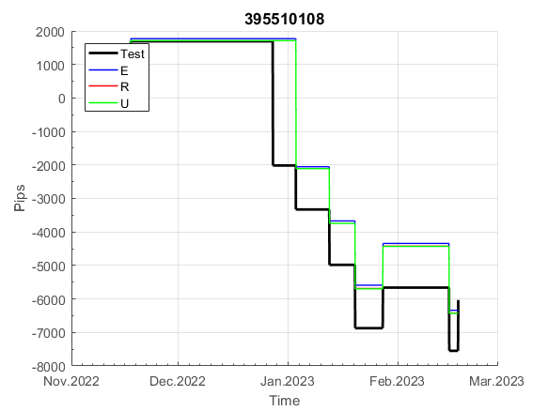
 | 395510108 | 395510108
 | 0 | 0
 | 0 | 0
 | 0 | 0
 | 0 | 0
 | 0 | 0
 | 0 | 0
 | 0 | 0
 | 0 | 0
 | 0 | 0
 | 0 | 0
 | 0 | 0
 | 0 | 0
 | 0 | 0
 | 0 | 0
 | 0 | 0
 | 0 | 0
 | 0 | 0
 | -33 | -33
 | -43 | -39
 | -56 | -51
 | 0 | 7
 | 22 | 31
 | 34 | 44
 | 40 | 55
 | 58 | 73
 | 58 | 73
 | 58 | 73
 | 58 | 73
 | 36 | 51
 | 32 | 48
 | 40 | 56
 | 14 | 30
 | 12 | 29
 | 33 | 50
 | 56 | 74
 | 108 | 126
 | 132 | 151
 | 152 | 170
 | 152 | 170
 | 152 | 170
 | 152 | 170
 | 152 | 170
 | 152 | 170
 | 149 | 167
 | 153 | 172
 | 131 | 150
 | 131 | 150
 | 131 | 150
 | 131 | 150
 | 131 | 150
...
 |  |  |  |  |  |  |  |  |  |  |  |  |  |  |  |  |  |  |  |  |  |  |  | 0.9998833045
 |  |  |  |  |  |  |  |  |  |  |  |  |  |  |  |  |  |  |  |  |  |  |  | #DIV/0!
 |  |  |  |  |  |  |  |  |  |  |  |  |  |  |  |  |  |  |  |  |  |  |  | #DIV/0!
 |  |  |  |  |  |  |  |  |  |  |  |  |  |  |  |  |  |  |  |  |  |  |  | #DIV/0!

788
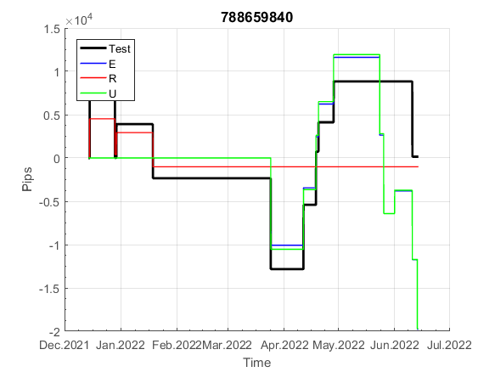
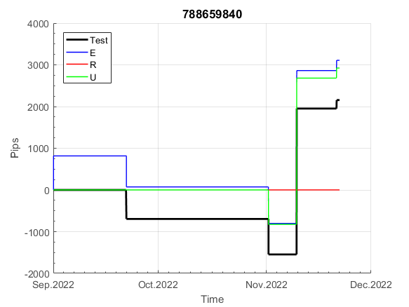
INFO | SymPer | Pip/Y | Trd/Y | RF=MaxPrf/Y/DD | PF | DD/LastDD | iDD | MO/Spred | SD | MO/SD | iRF=MaxPrf/iDD | W/L*W% | = | RISK=PF*RF | Magic | Mod | HL | HLk | TR | TRk | IN | Ik | Del | BrkBck | Inv | D | Iprice | S | P | PM1 | PM2 | Tk | TS | Out | OTr | Oprc | OD | Oprf | Wknd | A | a | AtrLim | tk | T0 | T1 | tp | start | 2004-01-01 | 2004-01-05 | 2004-01-06 | 2004-01-07 | 2004-01-08 | 2004-01-12 | 2004-01-13 | 2004-01-14 | 2004-01-15 | 2004-01-19 | 2004-01-20 | 2004-01-21 | 2004-01-22 | 2004-01-26 | 2004-01-27 | 2004-01-28 | 2004-01-29 | 2004-02-02 | 2004-02-03 | 2004-02-04 | 2004-02-05 | 2004-02-09 | 2004-02-10 | 2004-02-11 | 2004-02-12 | 2004-02-16 | 2004-02-17 | 2004-02-18 | 2004-02-19 | 2004-02-23 | 2004-02-24 | 2004-02-25 | 2004-02-26 | 2004-03-01 | 2004-03-02 | 2004-03-03 | 2004-03-04 | 2004-03-08 | 2004-03-09 | 2004-03-10 | 2004-03-11 | 2004-03-15 | 2004-03-16 | 2004-03-17 | 2004-03-18 | 2004-03-22 | 2004-03-23 | 2004-03-24 | 2004-03-25 | 2004-03-29 | 2004-03-30 | 2004-03-31 | 2004-04-01 | 2004-04-05 | 2004-04-06 | 2004-04-07 | 2004-04-08 | 2004-04-12 | 2004-04-13 | 2004-04-14 | 2004-04-15 | 2004-04-19 | 2004-04-20 | 2004-04-21 | 2004-04-22 | 2004-04-26 | 2004-04-27 | 2004-04-28 | 2004-04-29 | 2004-05-03 | 2004-05-04 | 2004-05-05 | 2004-05-06 | 2004-05-10 | 2004-05-11 | 2004-05-12 | 2004-05-13 | 2004-05-17 | 2004-05-18 | 2004-05-19 | 2004-05-20 | 2004-05-24 | 2004-05-25 | 2004-05-26 | 2004-05-27 | 2004-05-31 | 2004-06-11 | 2004-06-14 | 2004-06-15 | 2004-06-16 | 2004-06-17 | 2004-06-18 | 2004-06-21 | 2004-06-22 | 2004-06-23 | 2004-06-24 | 2004-06-25 | 2004-06-28 | 2004-06-29 | 2004-06-30 | 2004-07-01 | 2004-07-02 | 2004-07-06 | 2004-07-07 | 2004-07-08 | 2004-07-09 | 2004-07-12 | 2004-07-13 | 2004-07-14 | 2004-07-15 | 2004-07-16 | 2004-07-19 | 2004-07-20 | 2004-07-21 | 2004-07-22 | 2004-07-23 | 2004-07-26 | 2004-07-27 | 2004-07-28 | 2004-07-29 | 2004-07-30 | 2004-08-02 | 2004-08-03 | 2004-08-04 | 2004-08-05 | 2004-08-06 | 2004-08-09 | 2004-08-10 | 2004-08-11 | 2004-08-12 | 2004-08-13 | 2004-08-16 | 2004-08-17 | 2004-08-18 | 2004-08-19 | 2004-08-20 | 2004-08-23 | 2004-08-24 | 2004-08-25 | 2004-08-26 | 2004-08-27 | 2004-08-30 | 2004-08-31 | 2004-09-01 | 2004-09-02 | 2004-09-03 | 2004-09-07 | 2004-09-08 | 2004-09-09 | 2004-09-10 | 2004-09-13 | 2004-09-14 | 2004-09-15 | 2004-09-16 | 2004-09-17 | 2004-09-20 | 2004-09-21 | 2004-09-22 | 2004-09-23 | 2004-09-24 | 2004-09-27 | 2004-09-28 | 2004-09-29 | 2004-09-30 | 2004-10-01 | 2004-10-04 | 2004-10-05 | 2004-10-06 | 2004-10-07 | 2004-10-08 | 2004-10-11 | 2004-10-12 | 2004-10-13 | 2004-10-14 | 2004-10-15 | 2004-10-18 | 2004-10-19 | 2004-10-20 | 2004-10-21 | 2004-10-22 | 2004-10-25 | 2004-10-26 | 2004-10-27 | 2004-10-28 | 2004-10-29 | 2004-11-01 | 2004-11-02 | 2004-11-03 | 2004-11-04 | 2004-11-05 | 2004-11-08 | 2004-11-09 | 2004-11-10 | 2004-11-11 | 2004-11-12 | 2004-11-15 | 2004-11-16 | 2004-11-17 | 2004-11-18 | 2004-11-19 | 2004-11-22 | 2004-11-23 | 2004-11-24 | 2004-11-26 | 2004-11-29 | 2004-11-30 | 2004-12-01
FA$T200.925 2004.07.07-2023.02.17, Sprd=100, StpLev=100, Swaps=-20.17, OPT-2007.01.02-2020.01.02 | XAUUSD240 | 312 | 27 | 0.5 | 1.43 | 642_138 | 1115 | 0.11 | 67 | 1.7 | 10 | 1.5*51 = | 74 | 0.7 | 788659840 | 2 | 6 | 2 | 0 | 9 | 8 | 1 | 0 | 0 | 1 | 1 | 2 | 2 | 7 | 0 | 1 | 4 | 0 | 0 | -1 | 2 | 0 | 2 | 2 | 15 | 3 | 0 | 0 | 7 | 8 | 0 |  | 0 | 0 | 0 | 0 | 0 | 0 | 0 | 0 | 0 | 0 | 0 | 0 | 0 | 0 | 0 | 0 | 0 | 0 | 0 | 0 | 0 | 0 | 0 | 0 | 35 | 39 | -13 | -24 | -39 | -39 | -39 | -39 | -57 | -64 | -77 | -77 | -77 | -77 | -77 | -77 | -77 | -77 | -77 | -94 | -94 | -94 | -94 | -94 | -94 | -104 | -76 | -76 | -93 | -93 | -120 | -120 | -120 | -120 | -120 | -136 | -136 | -136 | -136 | -136 | -136 | -136 | -136 | -136 | -136 | -137 | -133 | -91 | -91 | -91 | -91 | -91 | -91 | -91 | -91 | -91 | -91 | -91 | -91 | -91 | -91 | -91 | -91 | -91 | -91 | -91 | -91 | -91 | -102 | -118 | -118 | -118 | -118 | -118 | -118 | -118 | -118 | -122 | -119 | -89 | -89 | -89 | -89 | -89 | -89 | -89 | -89 | -89 | -89 | -89 | -89 | -89 | -89 | -89 | -89 | -89 | -89 | -110 | -110 | -63 | -73 | -23 | -23 | -23 | -23 | -23 | -23 | -23 | -23 | -23 | -23 | -23 | -35 | -35 | -51 | -51 | -65 | -65 | -65 | -65 | -82 | -82 | -82 | -82 | -74 | -49 | -35 | -35 | -35 | -35 | -35 | -35 | -35 | -35 | -35 | -35 | -35 | -35 | -35 | -35 | -35 | -35 | -35 | -35 | -35 | -42 | -10 | -10 | -10 | -10 | -10 | -10 | -10 | -10 | -10 | -10 | -10 | -10 | -10 | -10 | -10 | -10 | -10 | -10 | -10 | -10 | -10 | -10 | -10 | -10 | -10 | -10 | -10 | -10 | -10 | -10 | -10 | -10 | -10 | -10 | -10 | -10 | -10
FA$T200.925 2004.07.07-2022.12.02, Sprd=100, StpLev=100, Swaps=-2.00, OPT-2007.01.02-2020.01.02 | XAUUSD240 | 354 | 28 | 0.56 | 1.5 | 634_17 | 1094 | 0.13 | 68 | 1.9 | 12 | 1.5*51 = | 77 | 0.1 | 788659840 | 2 | 6 | 2 | 0 | 9 | 8 | 1 | 0 | 0 | 1 | 1 | 2 | 2 | 7 | 0 | 1 | 4 | 0 | 0 | -1 | 2 | 0 | 2 | 2 | 15 | 3 | 0 | 0 | 7 | 8 | 0 |  | 0 | 0 | 0 | 0 | 0 | 0 | 0 | 0 | 0 | 0 | 0 | 0 | 0 | 0 | 0 | 0 | 0 | 0 | 0 | 0 | 0 | 0 | 0 | 0 | 37 | 42 | -8 | -15 | -28 | -28 | -28 | -28 | -46 | -54 | -65 | -65 | -65 | -65 | -65 | -65 | -65 | -65 | -65 | -82 | -82 | -82 | -82 | -82 | -82 | -91 | -63 | -63 | -80 | -80 | -106 | -106 | -106 | -106 | -106 | -123 | -123 | -123 | -123 | -123 | -123 | -123 | -123 | -123 | -123 | -123 | -119 | -77 | -77 | -77 | -77 | -77 | -77 | -77 | -77 | -77 | -77 | -77 | -77 | -77 | -77 | -77 | -77 | -77 | -77 | -77 | -77 | -77 | -88 | -105 | -105 | -105 | -105 | -105 | -105 | -105 | -105 | -108 | -104 | -74 | -74 | -74 | -74 | -74 | -74 | -74 | -74 | -74 | -74 | -74 | -74 | -74 | -74 | -74 | -74 | -74 | -74 | -95 | -95 | -47 | -56 | -6 | -6 | -6 | -6 | -6 | -6 | -6 | -6 | -6 | -6 | -6 | -18 | -18 | -34 | -34 | -49 | -49 | -49 | -49 | -65 | -65 | -65 | -65 | -57 | -32 | -18 | -18 | -18 | -18 | -18 | -18 | -18 | -18 | -18 | -18 | -18 | -18 | -18 | -18 | -18 | -18 | -18 | -18 | -18 | -25 | 7 | 7 | 7 | 7 | 7 | 7 | 7 | 7 | 7 | 7 | 7 | 7 | 7 | 7 | 7 | 7 | 7 | 7 | 7 | 7 | 7 | 7 | 7 | 7 | 7 | 7 | 7 | 7 | 7 | 7 | 7 | 7 | 7 | 7 | 7 | 7 | 7

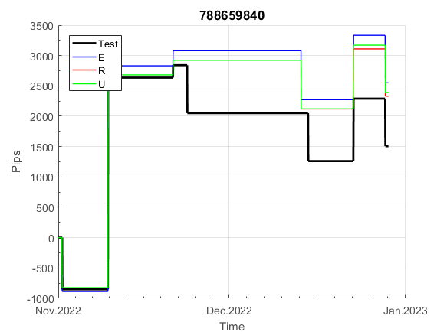
 | 788659840
 | 0
 | 0
 | 0
 | 0
 | 0
 | 0
 | 0
 | 0
 | 0
 | 0
 | 0
 | 0
 | 0
 | 0
 | 0
 | 35
 | 39
 | -13
 | -24
 | -39
 | -39
 | -39
 | -39
 | -57
 | -64
 | -77
 | -77
 | -77
 | -77
 | -77
 | -77
 | -77
 | -77
 | -77
 | -94
 | -94
 | -94
 | -94
 | -94
 | -94
 | -104
 | -76
 | -76
 | -93
 | -93
 | -120
 | -120
 | -120
 | -120
 | -120
...
 |  |  |  |  |  |  |  |  |  |  |  |  |  |  |  |  |  |  |  |  |  |  |  | 0.99997654652
 |  |  |  |  |  |  |  |  |  |  |  |  |  |  |  |  |  |  |  |  |  |  |  | #DIV/0!
 |  |  |  |  |  |  |  |  |  |  |  |  |  |  |  |  |  |  |  |  |  |  |  | #DIV/0!
 |  |  |  |  |  |  |  |  |  |  |  |  |  |  |  |  |  |  |  |  |  |  |  | #DIV/0!

816
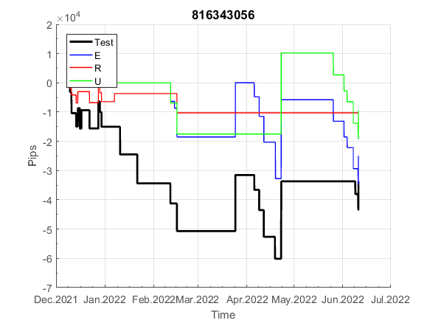
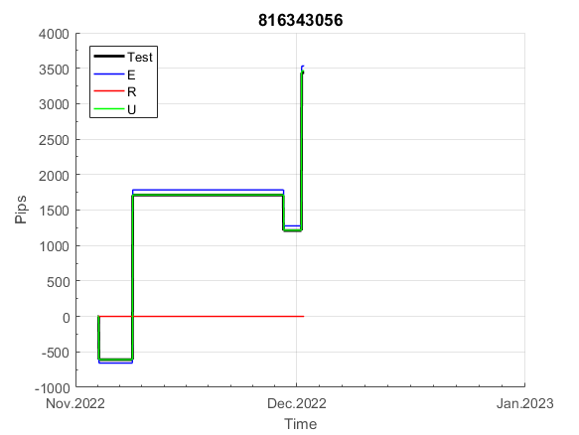
INFO | SymPer | Pip/Y | Trd/Y | RF=MaxPrf/Y/DD | PF | DD/LastDD | iDD | MO/Spred | SD | MO/SD | iRF=MaxPrf/iDD | W/L*W% | = | RISK=PF*RF | Magic | Mod | HL | HLk | TR | TRk | IN | Ik | Del | BrkBck | Inv | D | Iprice | S | P | PM1 | PM2 | Tk | TS | Out | OTr | Oprc | OD | Oprf | Wknd | A | a | AtrLim | tk | T0 | T1 | tp | start | 2004-01-01 | 2004-01-05 | 2004-01-06 | 2004-01-07 | 2004-01-08 | 2004-01-12 | 2004-01-13 | 2004-01-14 | 2004-01-15 | 2004-01-19 | 2004-01-20 | 2004-01-21 | 2004-01-22 | 2004-01-26 | 2004-01-27 | 2004-01-28 | 2004-01-29 | 2004-02-02 | 2004-02-03 | 2004-02-04 | 2004-02-05 | 2004-02-09 | 2004-02-10 | 2004-02-11 | 2004-02-12 | 2004-02-16 | 2004-02-17 | 2004-02-18 | 2004-02-19 | 2004-02-23 | 2004-02-24 | 2004-02-25 | 2004-02-26 | 2004-03-01 | 2004-03-02 | 2004-03-03 | 2004-03-04 | 2004-03-08 | 2004-03-09 | 2004-03-10 | 2004-03-11 | 2004-03-15 | 2004-03-16 | 2004-03-17 | 2004-03-18 | 2004-03-22 | 2004-03-23 | 2004-03-24 | 2004-03-25 | 2004-03-29 | 2004-03-30 | 2004-03-31 | 2004-04-01 | 2004-04-05 | 2004-04-06 | 2004-04-07 | 2004-04-08 | 2004-04-12 | 2004-04-13 | 2004-04-14 | 2004-04-15 | 2004-04-19 | 2004-04-20 | 2004-04-21 | 2004-04-22 | 2004-04-26 | 2004-04-27 | 2004-04-28 | 2004-04-29 | 2004-05-03 | 2004-05-04 | 2004-05-05 | 2004-05-06 | 2004-05-10 | 2004-05-11 | 2004-05-12 | 2004-05-13 | 2004-05-17 | 2004-05-18 | 2004-05-19 | 2004-05-20 | 2004-05-24 | 2004-05-25 | 2004-05-26 | 2004-05-27 | 2004-05-31 | 2004-06-11 | 2004-06-14 | 2004-06-15 | 2004-06-16 | 2004-06-17 | 2004-06-18 | 2004-06-21 | 2004-06-22 | 2004-06-23 | 2004-06-24 | 2004-06-25 | 2004-06-28 | 2004-06-29 | 2004-06-30 | 2004-07-01 | 2004-07-02 | 2004-07-06 | 2004-07-07 | 2004-07-08 | 2004-07-09 | 2004-07-12 | 2004-07-13 | 2004-07-14 | 2004-07-15 | 2004-07-16 | 2004-07-19 | 2004-07-20 | 2004-07-21 | 2004-07-22 | 2004-07-23 | 2004-07-26 | 2004-07-27 | 2004-07-28 | 2004-07-29 | 2004-07-30 | 2004-08-02 | 2004-08-03 | 2004-08-04 | 2004-08-05 | 2004-08-06 | 2004-08-09 | 2004-08-10 | 2004-08-11 | 2004-08-12 | 2004-08-13 | 2004-08-16 | 2004-08-17 | 2004-08-18 | 2004-08-19 | 2004-08-20 | 2004-08-23 | 2004-08-24 | 2004-08-25 | 2004-08-26 | 2004-08-27 | 2004-08-30 | 2004-08-31 | 2004-09-01 | 2004-09-02 | 2004-09-03 | 2004-09-07 | 2004-09-08 | 2004-09-09 | 2004-09-10 | 2004-09-13 | 2004-09-14 | 2004-09-15 | 2004-09-16 | 2004-09-17 | 2004-09-20 | 2004-09-21 | 2004-09-22 | 2004-09-23 | 2004-09-24 | 2004-09-27 | 2004-09-28 | 2004-09-29 | 2004-09-30 | 2004-10-01 | 2004-10-04 | 2004-10-05 | 2004-10-06 | 2004-10-07 | 2004-10-08 | 2004-10-11 | 2004-10-12 | 2004-10-13 | 2004-10-14 | 2004-10-15 | 2004-10-18 | 2004-10-19 | 2004-10-20 | 2004-10-21 | 2004-10-22 | 2004-10-25 | 2004-10-26 | 2004-10-27 | 2004-10-28 | 2004-10-29 | 2004-11-01 | 2004-11-02 | 2004-11-03 | 2004-11-04 | 2004-11-05 | 2004-11-08 | 2004-11-09 | 2004-11-10 | 2004-11-11 | 2004-11-12 | 2004-11-15 | 2004-11-16 | 2004-11-17 | 2004-11-18 | 2004-11-19 | 2004-11-22 | 2004-11-23 | 2004-11-24 | 2004-11-26 | 2004-11-29 | 2004-11-30 | 2004-12-01
FA$T200.925 2004.07.07-2023.02.17, Sprd=100, StpLev=100, Swaps=-20.17, OPT-2007.01.02-2019.12.30 | XAUUSD240 | 330 | 33 | 0.32 | 1.36 | 1126_616 | 1688 | 0.1 | 72 | 1.4 | 7 | 2.5*36 = | 92 | 0.4 | 816343056 | 2 | 5 | 3 | 0 | 9 | 8 | 2 | 1 | 0 | 0 | 5 | 3 | 2 | 5 | 0 | 1 | 0 | 0 | 0 | 0 | 1 | 0 | 1 | 1 | 15 | 4 | 0 | 0 | 1 | 3 | 2 |  | 0 | 0 | 0 | 0 | 0 | 0 | 0 | 0 | 0 | 0 | 0 | 0 | 0 | 0 | 0 | 0 | 0 | 0 | 0 | 0 | 0 | 0 | 0 | 0 | 0 | 0 | 0 | 0 | 0 | 0 | -13 | -1 | 4 | 14 | 51 | 42 | 37 | 37 | 37 | 37 | 37 | 37 | 37 | 37 | 15 | 15 | 15 | 15 | 15 | 15 | 15 | 15 | 15 | 15 | 15 | 15 | 15 | 15 | 15 | 15 | 15 | 5 | 32 | -10 | -10 | -10 | -10 | -10 | -10 | -10 | -10 | -10 | -10 | -10 | -10 | -10 | -10 | -10 | -10 | -10 | -10 | -10 | -10 | -10 | -10 | -10 | -10 | -10 | -10 | -10 | -10 | -10 | -10 | -10 | -10 | -10 | -10 | -10 | -10 | -10 | -10 | -10 | -10 | -10 | -10 | -10 | -10 | -10 | -10 | -10 | -10 | -10 | -10 | -10 | -10 | -10 | -10 | -10 | -10 | -10 | -24 | -40 | -63 | -63 | -63 | -63 | -63 | -63 | -63 | -63 | -63 | -63 | -87 | -87 | -87 | -87 | -87 | -97 | -105 | -108 | -117 | -117 | -136 | -136 | -136 | -136 | -136 | -136 | -136 | -136 | -136 | -136 | -136 | -136 | -136 | -136 | -136 | -136 | -136 | -136 | -136 | -136 | -136 | -136 | -136 | -136 | -136 | -136 | -136 | -136 | -136 | -136 | -136 | -136 | -136 | -136 | -136 | -136 | -136 | -136 | -136 | -136 | -136 | -136 | -136 | -136 | -136 | -142 | -152 | -152 | -152 | -152 | -152 | -152 | -152 | -152 | -152 | -152 | -152 | -152 | -152 | -152 | -152 | -152 | -152 | -152 | -152
FA$T200.925 2004.07.07-2022.12.02, Sprd=100, StpLev=100, Swaps=-2.00, OPT-2007.01.02-2019.12.30 | XAUUSD240 | 374 | 33 | 0.41 | 1.41 | 945_351 | 1506 | 0.11 | 72 | 1.6 | 8 | 2.6*36 = | 95 | 0.1 | 816343056 | 2 | 5 | 3 | 0 | 9 | 8 | 2 | 1 | 0 | 0 | 5 | 3 | 2 | 5 | 0 | 1 | 0 | 0 | 0 | 0 | 1 | 0 | 1 | 1 | 15 | 4 | 0 | 0 | 1 | 3 | 2 |  | 0 | 0 | 0 | 0 | 0 | 0 | 0 | 0 | 0 | 0 | 0 | 0 | 0 | 0 | 0 | 0 | 0 | 0 | 0 | 0 | 0 | 0 | 0 | 0 | 0 | 0 | 0 | 0 | 0 | 0 | -12 | 1 | 11 | 23 | 60 | 51 | 46 | 46 | 46 | 46 | 46 | 46 | 46 | 46 | 25 | 25 | 25 | 25 | 25 | 25 | 25 | 25 | 25 | 25 | 25 | 25 | 25 | 25 | 25 | 25 | 25 | 15 | 44 | 1 | 1 | 1 | 1 | 1 | 1 | 1 | 1 | 1 | 1 | 1 | 1 | 1 | 1 | 1 | 1 | 1 | 1 | 1 | 1 | 1 | 1 | 1 | 1 | 1 | 1 | 1 | 1 | 1 | 1 | 1 | 1 | 1 | 1 | 1 | 1 | 1 | 1 | 1 | 1 | 1 | 1 | 1 | 1 | 1 | 1 | 1 | 1 | 1 | 1 | 1 | 1 | 1 | 1 | 1 | 1 | 1 | -11 | -25 | -49 | -49 | -49 | -49 | -49 | -49 | -49 | -49 | -49 | -49 | -68 | -68 | -68 | -68 | -68 | -78 | -86 | -88 | -95 | -95 | -114 | -114 | -114 | -114 | -114 | -114 | -114 | -114 | -114 | -114 | -114 | -114 | -114 | -114 | -114 | -114 | -114 | -114 | -114 | -114 | -114 | -114 | -114 | -114 | -114 | -114 | -114 | -114 | -114 | -114 | -114 | -114 | -114 | -114 | -114 | -114 | -114 | -114 | -114 | -114 | -114 | -114 | -114 | -114 | -114 | -120 | -130 | -130 | -130 | -130 | -130 | -130 | -130 | -130 | -130 | -130 | -130 | -130 | -130 | -130 | -130 | -130 | -130 | -130 | -130

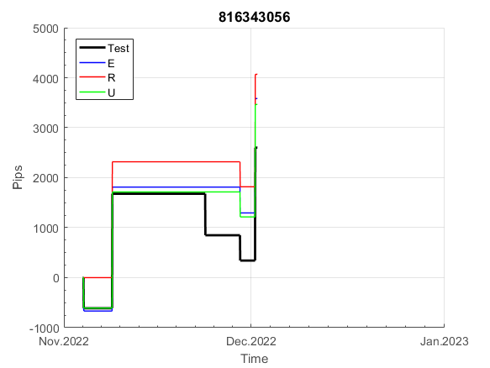
 |  |  |  |  |  |  |  |  |  |  |  |  |  |  |  |  |  |  |  |  |  |  |  | 0.99984801943
 |  |  |  |  |  |  |  |  |  |  |  |  |  |  |  |  |  |  |  |  |  |  |  | #DIV/0!
 |  |  |  |  |  |  |  |  |  |  |  |  |  |  |  |  |  |  |  |  |  |  |  | #DIV/0!
 |  |  |  |  |  |  |  |  |  |  |  |  |  |  |  |  |  |  |  |  |  |  |  | #DIV/0!

100
INFO | SymPer | Pip/Y | Trd/Y | RF=MaxPrf/Y/DD | PF | DD/LastDD | iDD | MO/Spred | SD | MO/SD | iRF=MaxPrf/iDD | W/L*W% | = | RISK=PF*RF | Magic | Mod | HL | HLk | TR | TRk | IN | Ik | Del | BrkBck | Inv | D | Iprice | S | P | PM1 | PM2 | Tk | TS | Out | OTr | Oprc | OD | Oprf | Wknd | A | a | AtrLim | tk | T0 | T1 | tp | start | 2004-01-01 | 2004-01-05 | 2004-01-06 | 2004-01-07 | 2004-01-08 | 2004-01-12 | 2004-01-13 | 2004-01-14 | 2004-01-15 | 2004-01-19 | 2004-01-20 | 2004-01-21 | 2004-01-22 | 2004-01-26 | 2004-01-27 | 2004-01-28 | 2004-01-29 | 2004-02-02 | 2004-02-03 | 2004-02-04 | 2004-02-05 | 2004-02-09 | 2004-02-10 | 2004-02-11 | 2004-02-12 | 2004-02-16 | 2004-02-17 | 2004-02-18 | 2004-02-19 | 2004-02-23 | 2004-02-24 | 2004-02-25 | 2004-02-26 | 2004-03-01 | 2004-03-02 | 2004-03-03 | 2004-03-04 | 2004-03-08 | 2004-03-09 | 2004-03-10 | 2004-03-11 | 2004-03-15 | 2004-03-16 | 2004-03-17 | 2004-03-18 | 2004-03-22 | 2004-03-23 | 2004-03-24 | 2004-03-25 | 2004-03-29 | 2004-03-30 | 2004-03-31 | 2004-04-01 | 2004-04-05 | 2004-04-06 | 2004-04-07 | 2004-04-08 | 2004-04-12 | 2004-04-13 | 2004-04-14 | 2004-04-15 | 2004-04-19 | 2004-04-20 | 2004-04-21 | 2004-04-22 | 2004-04-26 | 2004-04-27 | 2004-04-28 | 2004-04-29 | 2004-05-03 | 2004-05-04 | 2004-05-05 | 2004-05-06 | 2004-05-10 | 2004-05-11 | 2004-05-12 | 2004-05-13 | 2004-05-17 | 2004-05-18 | 2004-05-19 | 2004-05-20 | 2004-05-24 | 2004-05-25 | 2004-05-26 | 2004-05-27 | 2004-05-31 | 2004-06-11 | 2004-06-14 | 2004-06-15 | 2004-06-16 | 2004-06-17 | 2004-06-18 | 2004-06-21 | 2004-06-22 | 2004-06-23 | 2004-06-24 | 2004-06-25 | 2004-06-28 | 2004-06-29 | 2004-06-30 | 2004-07-01 | 2004-07-02 | 2004-07-06 | 2004-07-07 | 2004-07-08 | 2004-07-09 | 2004-07-12 | 2004-07-13 | 2004-07-14 | 2004-07-15 | 2004-07-16 | 2004-07-19 | 2004-07-20 | 2004-07-21 | 2004-07-22 | 2004-07-23 | 2004-07-26 | 2004-07-27 | 2004-07-28 | 2004-07-29 | 2004-07-30 | 2004-08-02 | 2004-08-03 | 2004-08-04 | 2004-08-05 | 2004-08-06 | 2004-08-09 | 2004-08-10 | 2004-08-11 | 2004-08-12 | 2004-08-13 | 2004-08-16 | 2004-08-17 | 2004-08-18 | 2004-08-19 | 2004-08-20 | 2004-08-23 | 2004-08-24 | 2004-08-25 | 2004-08-26 | 2004-08-27 | 2004-08-30 | 2004-08-31 | 2004-09-01 | 2004-09-02 | 2004-09-03 | 2004-09-07 | 2004-09-08 | 2004-09-09 | 2004-09-10 | 2004-09-13 | 2004-09-14 | 2004-09-15 | 2004-09-16 | 2004-09-17 | 2004-09-20 | 2004-09-21 | 2004-09-22 | 2004-09-23 | 2004-09-24 | 2004-09-27 | 2004-09-28 | 2004-09-29 | 2004-09-30 | 2004-10-01 | 2004-10-04 | 2004-10-05 | 2004-10-06 | 2004-10-07 | 2004-10-08 | 2004-10-11 | 2004-10-12 | 2004-10-13 | 2004-10-14 | 2004-10-15 | 2004-10-18 | 2004-10-19 | 2004-10-20 | 2004-10-21 | 2004-10-22 | 2004-10-25 | 2004-10-26 | 2004-10-27 | 2004-10-28 | 2004-10-29 | 2004-11-01 | 2004-11-02 | 2004-11-03 | 2004-11-04 | 2004-11-05 | 2004-11-08 | 2004-11-09 | 2004-11-10 | 2004-11-11 | 2004-11-12 | 2004-11-15 | 2004-11-16 | 2004-11-17 | 2004-11-18 | 2004-11-19 | 2004-11-22 | 2004-11-23 | 2004-11-24 | 2004-11-26 | 2004-11-29 | 2004-11-30 | 2004-12-01
FA$T200.925 2004.06.17-2023.02.17, Sprd=100, StpLev=100, Swaps=-20.17, OPT-2010.01.04-2021.12.30 | XAUUSD60 | 251 | 13 | 0.41 | 1.54 | 622_194 | 1901 | 0.19 | 103 | 1.8 | 10 | 2.8*38 = | 110 | 0.6 | 100696801 | 2 | 1 | 4 | -8 | 4 | 8 | 1 | 2 | -5 | 0 | -5 | 1 | 3 | 7 | 0 | 0 | -4 | 0 | 0 | -1 | 3 | 3 | 0 | 0 | 15 | 5 | 0 | 0 | 0 | 7 | 3 |  | 0 | 0 | 0 | 0 | 0 | 0 | 0 | 0 | 0 | 0 | 0 | 0 | 0 | 0 | 0 | 0 | 0 | 0 | 0 | -20 | -20 | -20 | -20 | -20 | -20 | -20 | -20 | -20 | -20 | -20 | -20 | -20 | -20 | -20 | -20 | -20 | -20 | -20 | -20 | -33 | -33 | -33 | -33 | -33 | -33 | -33 | -33 | -33 | -53 | -70 | -60 | -52 | -52 | -52 | -52 | -52 | -52 | -52 | -52 | -52 | -52 | -52 | -52 | -52 | -52 | -52 | -52 | -52 | -73 | -73 | -73 | -73 | -73 | -73 | -73 | -73 | -87 | -93 | -93 | -93 | -93 | -93 | -93 | -93 | -93 | -109 | -109 | -109 | -109 | -109 | -109 | -109 | -109 | -109 | -109 | -109 | -109 | -109 | -109 | -109 | -109 | -109 | -109 | -109 | -109 | -109 | -128 | -128 | -128 | -128 | -128 | -128 | -128 | -128 | -128 | -128 | -128 | -128 | -144 | -144 | -144 | -144 | -144 | -144 | -144 | -144 | -144 | -156 | -164 | -164 | -164 | -164 | -164 | -164 | -164 | -164 | -164 | -164 | -164 | -164 | -164 | -164 | -164 | -164 | -164 | -184 | -194 | -194 | -194 | -194 | -205 | -212 | -197 | -197 | -197 | -197 | -197 | -197 | -197 | -197 | -197 | -197 | -197 | -197 | -197 | -197 | -197 | -197 | -197 | -197 | -197 | -197 | -197 | -197 | -197 | -197 | -197 | -197 | -197 | -197 | -197 | -197 | -197 | -197 | -197 | -197 | -197 | -197 | -197 | -197 | -197 | -197 | -206 | -199 | -184 | -181 | -187 | -184 | -184 | -184 | -195 | -195 | -195 | -195 | -195 | -195 | -195
FA$T200.925 2004.06.17-2022.12.02, Sprd=100, StpLev=100, Swaps=-2.00, OPT-2010.01.04-2021.12.30 | XAUUSD60 | 272 | 13 | 0.44 | 1.59 | 616_0 | 1810 | 0.2 | 104 | 2 | 11 | 2.9*39 = | 112 | 0.7 | 100696801 | 2 | 1 | 4 | -8 | 4 | 8 | 1 | 2 | -5 | 0 | -5 | 1 | 3 | 7 | 0 | 0 | -4 | 0 | 0 | -1 | 3 | 3 | 0 | 0 | 15 | 5 | 0 | 0 | 0 | 7 | 3 |  | 0 | 0 | 0 | 0 | 0 | 0 | 0 | 0 | 0 | 0 | 0 | 0 | 0 | 0 | 0 | 0 | 0 | 0 | 0 | -20 | -20 | -20 | -20 | -20 | -20 | -20 | -20 | -20 | -20 | -20 | -20 | -20 | -20 | -20 | -20 | -20 | -20 | -20 | -20 | -33 | -33 | -33 | -33 | -33 | -33 | -33 | -33 | -33 | -53 | -70 | -56 | -48 | -48 | -48 | -48 | -48 | -48 | -48 | -48 | -48 | -48 | -48 | -48 | -48 | -48 | -48 | -48 | -48 | -68 | -68 | -68 | -68 | -68 | -68 | -68 | -68 | -82 | -88 | -88 | -88 | -88 | -88 | -88 | -88 | -88 | -104 | -104 | -104 | -104 | -104 | -104 | -104 | -104 | -104 | -104 | -104 | -104 | -104 | -104 | -104 | -104 | -104 | -104 | -104 | -104 | -104 | -123 | -123 | -123 | -123 | -123 | -123 | -123 | -123 | -123 | -123 | -123 | -123 | -140 | -140 | -140 | -140 | -140 | -140 | -140 | -140 | -140 | -152 | -159 | -159 | -159 | -159 | -159 | -159 | -159 | -159 | -159 | -159 | -159 | -159 | -159 | -159 | -159 | -159 | -159 | -178 | -189 | -189 | -189 | -189 | -200 | -206 | -191 | -191 | -191 | -191 | -191 | -191 | -191 | -191 | -191 | -191 | -191 | -191 | -191 | -191 | -191 | -191 | -191 | -191 | -191 | -191 | -191 | -191 | -191 | -191 | -191 | -191 | -191 | -191 | -191 | -191 | -191 | -191 | -191 | -191 | -191 | -191 | -191 | -191 | -191 | -191 | -200 | -192 | -177 | -173 | -178 | -175 | -175 | -175 | -186 | -186 | -186 | -186 | -186 | -186 | -186

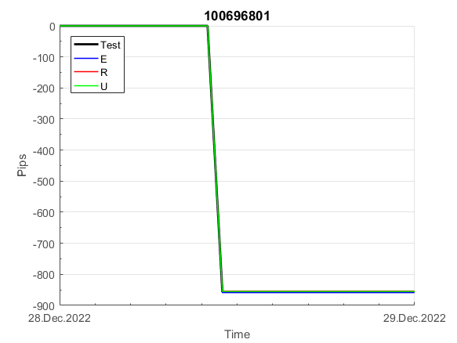
 |  |  |  |  |  |  |  |  |  |  |  |  |  |  |  |  |  |  |  |  |  |  |  | 0.99993530901
 |  |  |  |  |  |  |  |  |  |  |  |  |  |  |  |  |  |  |  |  |  |  |  | #DIV/0!
 |  |  |  |  |  |  |  |  |  |  |  |  |  |  |  |  |  |  |  |  |  |  |  | #DIV/0!
 |  |  |  |  |  |  |  |  |  |  |  |  |  |  |  |  |  |  |  |  |  |  |  | #DIV/0!

158
INFO | SymPer | Pip/Y | Trd/Y | RF=MaxPrf/Y/DD | PF | DD/LastDD | iDD | MO/Spred | SD | MO/SD | iRF=MaxPrf/iDD | W/L*W% | = | RISK=PF*RF | Magic | Mod | HL | HLk | TR | TRk | IN | Ik | Del | BrkBck | Inv | D | Iprice | S | P | PM1 | PM2 | Tk | TS | Out | OTr | Oprc | OD | Oprf | Wknd | A | a | AtrLim | tk | T0 | T1 | tp | start | 37987 | 37991 | 2004-01-06 | 2004-01-07 | 2004-01-08 | 2004-01-12 | 2004-01-13 | 2004-01-14 | 2004-01-15 | 2004-01-19 | 2004-01-20 | 2004-01-21 | 2004-01-22 | 2004-01-26 | 2004-01-27 | 2004-01-28 | 2004-01-29 | 2004-02-02 | 2004-02-03 | 2004-02-04 | 2004-02-05 | 2004-02-09 | 2004-02-10 | 2004-02-11 | 2004-02-12 | 2004-02-16 | 2004-02-17 | 2004-02-18 | 2004-02-19 | 2004-02-23 | 2004-02-24 | 2004-02-25 | 2004-02-26 | 2004-03-01 | 2004-03-02 | 2004-03-03 | 2004-03-04 | 2004-03-08 | 2004-03-09 | 2004-03-10 | 2004-03-11 | 2004-03-15 | 2004-03-16 | 2004-03-17 | 2004-03-18 | 2004-03-22 | 2004-03-23 | 2004-03-24 | 2004-03-25 | 2004-03-29 | 2004-03-30 | 2004-03-31 | 2004-04-01 | 2004-04-05 | 2004-04-06 | 2004-04-07 | 2004-04-08 | 2004-04-12 | 2004-04-13 | 2004-04-14 | 2004-04-15 | 2004-04-19 | 2004-04-20 | 2004-04-21 | 2004-04-22 | 2004-04-26 | 2004-04-27 | 2004-04-28 | 2004-04-29 | 2004-05-03 | 2004-05-04 | 2004-05-05 | 2004-05-06 | 2004-05-10 | 2004-05-11 | 2004-05-12 | 2004-05-13 | 2004-05-17 | 2004-05-18 | 2004-05-19 | 2004-05-20 | 2004-05-24 | 2004-05-25 | 2004-05-26 | 2004-05-27 | 2004-05-31 | 2004-06-11 | 2004-06-14 | 2004-06-15 | 2004-06-16 | 2004-06-17 | 2004-06-18 | 2004-06-21 | 2004-06-22 | 2004-06-23 | 2004-06-24 | 2004-06-25 | 2004-06-28 | 2004-06-29 | 2004-06-30 | 2004-07-01 | 2004-07-02 | 2004-07-06 | 2004-07-07 | 2004-07-08 | 2004-07-09 | 2004-07-12 | 2004-07-13 | 2004-07-14 | 2004-07-15 | 2004-07-16 | 2004-07-19 | 2004-07-20 | 2004-07-21 | 2004-07-22 | 2004-07-23 | 2004-07-26 | 2004-07-27 | 2004-07-28 | 2004-07-29 | 2004-07-30 | 2004-08-02 | 2004-08-03 | 2004-08-04 | 2004-08-05 | 2004-08-06 | 2004-08-09 | 2004-08-10 | 2004-08-11 | 2004-08-12 | 2004-08-13 | 2004-08-16 | 2004-08-17 | 2004-08-18 | 2004-08-19 | 2004-08-20 | 2004-08-23 | 2004-08-24 | 2004-08-25 | 2004-08-26 | 2004-08-27 | 2004-08-30 | 2004-08-31 | 2004-09-01 | 2004-09-02 | 2004-09-03 | 2004-09-07 | 2004-09-08 | 2004-09-09 | 2004-09-10 | 2004-09-13 | 2004-09-14 | 2004-09-15 | 2004-09-16 | 2004-09-17 | 2004-09-20 | 2004-09-21 | 2004-09-22 | 2004-09-23 | 2004-09-24 | 2004-09-27 | 2004-09-28 | 2004-09-29 | 2004-09-30 | 2004-10-01 | 2004-10-04 | 2004-10-05 | 2004-10-06 | 2004-10-07 | 2004-10-08 | 2004-10-11 | 2004-10-12 | 2004-10-13 | 2004-10-14 | 2004-10-15 | 2004-10-18 | 2004-10-19 | 2004-10-20 | 2004-10-21 | 2004-10-22 | 2004-10-25 | 2004-10-26 | 2004-10-27 | 2004-10-28 | 2004-10-29 | 2004-11-01 | 2004-11-02 | 2004-11-03 | 2004-11-04 | 2004-11-05 | 2004-11-08 | 2004-11-09 | 2004-11-10 | 2004-11-11 | 2004-11-12 | 2004-11-15 | 2004-11-16 | 2004-11-17 | 2004-11-18 | 2004-11-19 | 2004-11-22 | 2004-11-23 | 2004-11-24 | 2004-11-26 | 2004-11-29 | 2004-11-30 | 2004-12-01
FA$T200.925 2004.06.17-2023.02.17, Sprd=100, StpLev=100, Swaps=-20.17, OPT-2010.01.04-2021.12.30 | XAUUSD60 | 288 | 9 | 0.26 | 1.62 | 1175_499 | 2431 | 0.31 | 153 | 2 | 14 | 1.7*54 = | 93 | 0.4 | 158892401 | 2 | 1 | 6 | -7 | 9 | 8 | 1 | 1 | 5 | 0 | -4 | 1 | -4 | 8 | -2 | 0 | -4 | 0 | 1 | -1 | 3 | 0 | 1 | 0 | 15 | 5 | 0 | 0 | 0 | 7 | 1 |  | 0 | 0 | 0 | 0 | 0 | 0 | 0 | 0 | 0 | 0 | 0 | 0 | 0 | 0 | 0 | 0 | 0 | 0 | 0 | 0 | 0 | 0 | 0 | 0 | 0 | 0 | 0 | 0 | 0 | 0 | 0 | 0 | 0 | 0 | 0 | 0 | 0 | 0 | 0 | 0 | 0 | 0 | 0 | 0 | 0 | 0 | 0 | 0 | 0 | 0 | 0 | 0 | 0 | 0 | 0 | 0 | -17 | -25 | -2 | -6 | -25 | -44 | -56 | -56 | -56 | -56 | -56 | -56 | -56 | -56 | -56 | -56 | -56 | -56 | -56 | -56 | -82 | -98 | -98 | -98 | -98 | -98 | -98 | -98 | -98 | -98 | -98 | -98 | -98 | -98 | -98 | -98 | -98 | -98 | -98 | -98 | -98 | -98 | -98 | -98 | -98 | -98 | -98 | -98 | -98 | -98 | -114 | -135 | -135 | -135 | -135 | -135 | -147 | -165 | -166 | -166 | -166 | -166 | -166 | -166 | -166 | -166 | -166 | -166 | -166 | -166 | -166 | -166 | -166 | -166 | -166 | -166 | -166 | -166 | -166 | -166 | -101 | -101 | -101 | -101 | -101 | -101 | -101 | -101 | -101 | -101 | -101 | -101 | -101 | -122 | -140 | -140 | -140 | -193 | -193 | -193 | -193 | -193 | -193 | -193 | -193 | -193 | -193 | -193 | -193 | -193 | -193 | -193 | -193 | -193 | -193 | -193 | -193 | -193 | -193 | -193 | -193 | -193 | -193 | -193 | -193 | -193 | -193 | -193 | -193 | -193 | -193 | -193 | -193 | -193 | -193 | -193 | -193 | -193 | -193 | -193 | -206 | -213 | -191 | -191 | -191 | -191 | -191 | -191 | -191 | -191 | -191
FA$T200.925 2004.06.17-2022.12.02, Sprd=100, StpLev=100, Swaps=-2.00, OPT-2010.01.04-2021.12.30 | XAUUSD60 | 321 | 9 | 0.29 | 1.71 | 1132_264 | 2278 | 0.34 | 153 | 2.2 | 15 | 1.5*58 = | 90 | 0.5 | 158892401 | 2 | 1 | 6 | -7 | 9 | 8 | 1 | 1 | 5 | 0 | -4 | 1 | -4 | 8 | -2 | 0 | -4 | 0 | 1 | -1 | 3 | 0 | 1 | 0 | 15 | 5 | 0 | 0 | 0 | 7 | 1 |  | 0 | 0 | 0 | 0 | 0 | 0 | 0 | 0 | 0 | 0 | 0 | 0 | 0 | 0 | 0 | 0 | 0 | 0 | 0 | 0 | 0 | 0 | 0 | 0 | 0 | 0 | 0 | 0 | 0 | 0 | 0 | 0 | 0 | 0 | 0 | 0 | 0 | 0 | 0 | 0 | 0 | 0 | 0 | 0 | 0 | 0 | 0 | 0 | 0 | 0 | 0 | 0 | 0 | 0 | 0 | 0 | -17 | -24 | -1 | -4 | -23 | -41 | -53 | -53 | -53 | -53 | -53 | -53 | -53 | -53 | -53 | -53 | -53 | -53 | -53 | -53 | -79 | -95 | -95 | -95 | -95 | -95 | -95 | -95 | -95 | -95 | -95 | -95 | -95 | -95 | -95 | -95 | -95 | -95 | -95 | -95 | -95 | -95 | -95 | -95 | -95 | -95 | -95 | -95 | -95 | -95 | -111 | -132 | -132 | -132 | -132 | -132 | -144 | -162 | -161 | -161 | -161 | -161 | -161 | -161 | -161 | -161 | -161 | -161 | -161 | -161 | -161 | -161 | -161 | -161 | -161 | -161 | -161 | -161 | -161 | -161 | -96 | -96 | -96 | -96 | -96 | -96 | -96 | -96 | -96 | -96 | -96 | -96 | -96 | -117 | -131 | -131 | -131 | -184 | -184 | -184 | -184 | -184 | -184 | -184 | -184 | -184 | -184 | -184 | -184 | -184 | -184 | -184 | -184 | -184 | -184 | -184 | -184 | -184 | -184 | -184 | -184 | -184 | -184 | -184 | -184 | -184 | -184 | -184 | -184 | -184 | -184 | -184 | -184 | -184 | -184 | -184 | -184 | -184 | -184 | -184 | -197 | -202 | -180 | -180 | -180 | -180 | -180 | -180 | -180 | -180 | -180

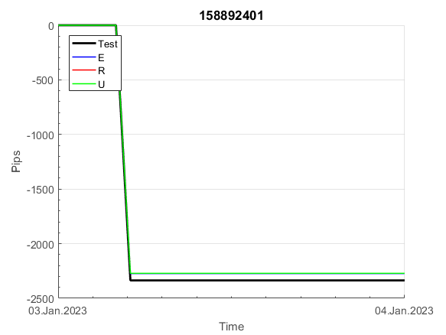
 |  |  |  |  |  |  |  |  |  |  |  |  |  |  |  |  |  |  |  |  |  |  |  | 0.99979117128
 |  |  |  |  |  |  |  |  |  |  |  |  |  |  |  |  |  |  |  |  |  |  |  | #DIV/0!
 |  |  |  |  |  |  |  |  |  |  |  |  |  |  |  |  |  |  |  |  |  |  |  | #DIV/0!
 |  |  |  |  |  |  |  |  |  |  |  |  |  |  |  |  |  |  |  |  |  |  |  | #DIV/0!

161
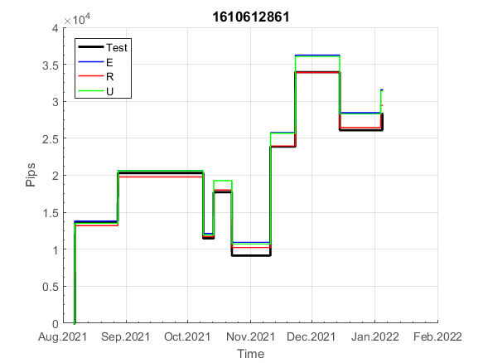
INFO | SymPer | Pip/Y | Trd/Y | RF=MaxPrf/Y/DD | PF | DD/LastDD | iDD | MO/Spred | SD | MO/SD | iRF=MaxPrf/iDD | W/L*W% | = | RISK=PF*RF | Magic | Mod | HL | HLk | TR | TRk | IN | Ik | Del | BrkBck | Inv | D | Iprice | S | P | PM1 | PM2 | Tk | TS | Out | OTr | Oprc | OD | Oprf | Wknd | A | a | AtrLim | tk | T0 | T1 | tp | start | 2004-01-01 | 2004-01-05 | 2004-01-06 | 2004-01-07 | 2004-01-08 | 2004-01-12 | 2004-01-13 | 2004-01-14 | 2004-01-15 | 2004-01-19 | 2004-01-20 | 2004-01-21 | 2004-01-22 | 2004-01-26 | 2004-01-27 | 2004-01-28 | 2004-01-29 | 2004-02-02 | 2004-02-03 | 2004-02-04 | 2004-02-05 | 2004-02-09 | 2004-02-10 | 2004-02-11 | 2004-02-12 | 2004-02-16 | 2004-02-17 | 2004-02-18 | 2004-02-19 | 2004-02-23 | 2004-02-24 | 2004-02-25 | 2004-02-26 | 2004-03-01 | 2004-03-02 | 2004-03-03 | 2004-03-04 | 2004-03-08 | 2004-03-09 | 2004-03-10 | 2004-03-11 | 2004-03-15 | 2004-03-16 | 2004-03-17 | 2004-03-18 | 2004-03-22 | 2004-03-23 | 2004-03-24 | 2004-03-25 | 2004-03-29 | 2004-03-30 | 2004-03-31 | 2004-04-01 | 2004-04-05 | 2004-04-06 | 2004-04-07 | 2004-04-08 | 2004-04-12 | 2004-04-13 | 2004-04-14 | 2004-04-15 | 2004-04-19 | 2004-04-20 | 2004-04-21 | 2004-04-22 | 2004-04-26 | 2004-04-27 | 2004-04-28 | 2004-04-29 | 2004-05-03 | 2004-05-04 | 2004-05-05 | 2004-05-06 | 2004-05-10 | 2004-05-11 | 2004-05-12 | 2004-05-13 | 2004-05-17 | 2004-05-18 | 2004-05-19 | 2004-05-20 | 2004-05-24 | 2004-05-25 | 2004-05-26 | 2004-05-27 | 2004-05-31 | 2004-06-11 | 2004-06-14 | 2004-06-15 | 2004-06-16 | 2004-06-17 | 2004-06-18 | 2004-06-21 | 2004-06-22 | 2004-06-23 | 2004-06-24 | 2004-06-25 | 2004-06-28 | 2004-06-29 | 2004-06-30 | 2004-07-01 | 2004-07-02 | 2004-07-06 | 2004-07-07 | 2004-07-08 | 2004-07-09 | 2004-07-12 | 2004-07-13 | 2004-07-14 | 2004-07-15 | 2004-07-16 | 2004-07-19 | 2004-07-20 | 2004-07-21 | 2004-07-22 | 2004-07-23 | 2004-07-26 | 2004-07-27 | 2004-07-28 | 2004-07-29 | 2004-07-30 | 2004-08-02 | 2004-08-03 | 2004-08-04 | 2004-08-05 | 2004-08-06 | 2004-08-09 | 2004-08-10 | 2004-08-11 | 2004-08-12 | 2004-08-13 | 2004-08-16 | 2004-08-17 | 2004-08-18 | 2004-08-19 | 2004-08-20 | 2004-08-23 | 2004-08-24 | 2004-08-25 | 2004-08-26 | 2004-08-27 | 2004-08-30 | 2004-08-31 | 2004-09-01 | 2004-09-02 | 2004-09-03 | 2004-09-07 | 2004-09-08 | 2004-09-09 | 2004-09-10 | 2004-09-13 | 2004-09-14 | 2004-09-15 | 2004-09-16 | 2004-09-17 | 2004-09-20 | 2004-09-21 | 2004-09-22 | 2004-09-23 | 2004-09-24 | 2004-09-27 | 2004-09-28 | 2004-09-29 | 2004-09-30 | 2004-10-01 | 2004-10-04 | 2004-10-05 | 2004-10-06 | 2004-10-07 | 2004-10-08 | 2004-10-11 | 2004-10-12 | 2004-10-13 | 2004-10-14 | 2004-10-15 | 2004-10-18 | 2004-10-19 | 2004-10-20 | 2004-10-21 | 2004-10-22 | 2004-10-25 | 2004-10-26 | 2004-10-27 | 2004-10-28 | 2004-10-29 | 2004-11-01 | 2004-11-02 | 2004-11-03 | 2004-11-04 | 2004-11-05 | 2004-11-08 | 2004-11-09 | 2004-11-10 | 2004-11-11 | 2004-11-12 | 2004-11-15 | 2004-11-16 | 2004-11-17 | 2004-11-18 | 2004-11-19 | 2004-11-22 | 2004-11-23 | 2004-11-24 | 2004-11-26 | 2004-11-29 | 2004-11-30 | 2004-12-01
FA$T200.925 2004.06.17-2023.02.17, Sprd=100, StpLev=100, Swaps=-20.17, OPT-2010.01.04-2019.12.30 | XAUUSD60 | 163 | 10 | 0.28 | 1.83 | 592_0 | 1076 | 0.16 | 57 | 2.8 | 15 | 1.3*59 = | 78 | 0.5 | 1610612861 | 2 | 4 | 5 | 7 | 5 | 7 | 4 | 1 | 0 | 0 | 1 | 1 | 3 | 4 | 0 | 0 | -1 | 1 | 1 | 1 | 1 | 0 | 2 | 2 | 15 | 3 | 0 | 3 | 1 | 4 | 3 |  | 0 | 0 | 0 | 0 | 0 | 0 | 0 | 0 | 0 | 0 | 0 | 0 | 0 | -21 | -21 | -21 | -21 | -21 | -21 | -21 | -21 | -21 | -21 | -21 | -21 | -21 | -21 | -21 | -21 | -21 | -21 | -21 | -21 | -21 | -21 | -21 | -21 | -21 | -21 | -21 | -21 | -21 | -21 | -21 | -21 | -21 | -21 | -21 | -21 | -21 | -21 | -21 | -21 | -21 | -21 | -21 | -21 | -21 | -21 | -21 | -21 | -21 | -21 | -21 | -21 | -21 | -21 | -21 | -21 | -21 | -21 | -21 | -21 | -21 | -21 | -21 | -21 | -21 | -21 | -21 | -21 | -21 | -21 | -21 | -21 | -21 | -21 | -21 | -21 | -21 | -21 | -21 | -21 | -21 | -21 | -21 | -21 | -21 | -21 | -21 | -21 | -21 | -21 | -21 | -21 | -21 | -21 | -21 | -21 | -21 | -21 | -21 | -21 | -21 | -21 | -21 | -21 | -21 | -21 | -21 | -21 | -21 | -21 | -21 | -21 | -21 | -21 | -21 | -21 | -21 | -21 | -21 | -21 | -21 | -21 | -21 | -21 | -21 | -21 | -21 | -21 | -42 | -42 | -42 | -59 | -59 | -59 | -59 | -59 | -59 | -59 | -59 | -59 | -59 | -59 | -59 | -59 | -59 | -59 | -59 | -59 | -59 | -59 | -59 | -59 | -59 | -59 | -59 | -59 | -59 | -59 | -59 | -59 | -59 | -59 | -59 | -59 | -59 | -59 | -59 | -59 | -59 | -59 | -59 | -59 | -59 | -59 | -75 | -75 | -75 | -75 | -75 | -75 | -75 | -75 | -75 | -75 | -75 | -75 | -75 | -75 | -75 | -75 | -75 | -75 | -75 | -75
FA$T200.925 2004.06.17-2022.12.02, Sprd=100, StpLev=100, Swaps=-2.00, OPT-2010.01.04-2019.12.30 | XAUUSD60 | 164 | 10 | 0.29 | 1.85 | 564_24 | 1045 | 0.16 | 56 | 2.9 | 16 | 1.3*60 = | 78 | 1.5 | 1610612861 | 2 | 4 | 5 | 7 | 5 | 7 | 4 | 1 | 0 | 0 | 1 | 1 | 3 | 4 | 0 | 0 | -1 | 1 | 1 | 1 | 1 | 0 | 2 | 2 | 15 | 3 | 0 | 3 | 1 | 4 | 3 |  | 0 | 0 | 0 | 0 | 0 | 0 | 0 | 0 | 0 | 0 | 0 | 0 | 0 | -21 | -21 | -21 | -21 | -21 | -21 | -21 | -21 | -21 | -21 | -21 | -21 | -21 | -21 | -21 | -21 | -21 | -21 | -21 | -21 | -21 | -21 | -21 | -21 | -21 | -21 | -21 | -21 | -21 | -21 | -21 | -21 | -21 | -21 | -21 | -21 | -21 | -21 | -21 | -21 | -21 | -21 | -21 | -21 | -21 | -21 | -21 | -21 | -21 | -21 | -21 | -21 | -21 | -21 | -21 | -21 | -21 | -21 | -21 | -21 | -21 | -21 | -21 | -21 | -21 | -21 | -21 | -21 | -21 | -21 | -21 | -21 | -21 | -21 | -21 | -21 | -21 | -21 | -21 | -21 | -21 | -21 | -21 | -21 | -21 | -21 | -21 | -21 | -21 | -21 | -21 | -21 | -21 | -21 | -21 | -21 | -21 | -21 | -21 | -21 | -21 | -21 | -21 | -21 | -21 | -21 | -21 | -21 | -21 | -21 | -21 | -21 | -21 | -21 | -21 | -21 | -21 | -21 | -21 | -21 | -21 | -21 | -21 | -21 | -21 | -21 | -21 | -21 | -42 | -42 | -42 | -59 | -59 | -59 | -59 | -59 | -59 | -59 | -59 | -59 | -59 | -59 | -59 | -59 | -59 | -59 | -59 | -59 | -59 | -59 | -59 | -59 | -59 | -59 | -59 | -59 | -59 | -59 | -59 | -59 | -59 | -59 | -59 | -59 | -59 | -59 | -59 | -59 | -59 | -59 | -59 | -59 | -59 | -59 | -75 | -75 | -75 | -75 | -75 | -75 | -75 | -75 | -75 | -75 | -75 | -75 | -75 | -75 | -75 | -75 | -75 | -75 | -75 | -75

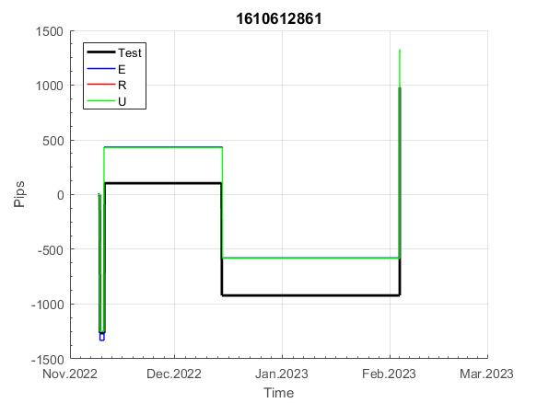
 |  |  |  |  |  |  |  |  |  |  |  |  |  |  |  |  |  |  |  |  |  |  |  | 0.99995591496
 |  |  |  |  |  |  |  |  |  |  |  |  |  |  |  |  |  |  |  |  |  |  |  | #DIV/0!
 |  |  |  |  |  |  |  |  |  |  |  |  |  |  |  |  |  |  |  |  |  |  |  | #DIV/0!
 |  |  |  |  |  |  |  |  |  |  |  |  |  |  |  |  |  |  |  |  |  |  |  | #DIV/0!

180
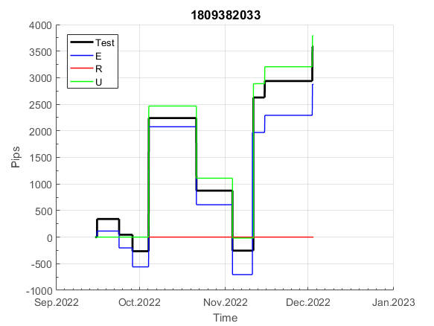
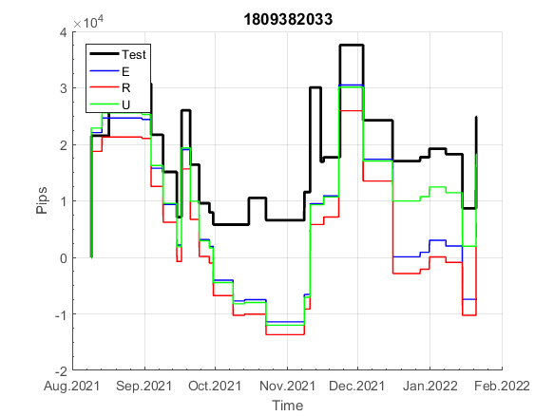
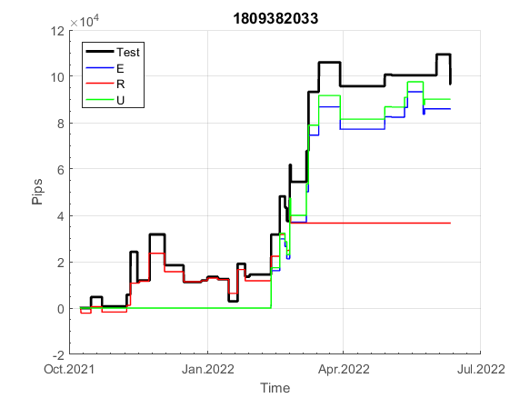
INFO | SymPer | Pip/Y | Trd/Y | RF=MaxPrf/Y/DD | PF | DD/LastDD | iDD | MO/Spred | SD | MO/SD | iRF=MaxPrf/iDD | W/L*W% | = | RISK=PF*RF | Magic | Mod | HL | HLk | TR | TRk | IN | Ik | Del | BrkBck | Inv | D | Iprice | S | P | PM1 | PM2 | Tk | TS | Out | OTr | Oprc | OD | Oprf | Wknd | A | a | AtrLim | tk | T0 | T1 | tp | start | 40182 | 40183 | 2010-01-06 | 2010-01-07 | 2010-01-08 | 2010-01-11 | 2010-01-12 | 2010-01-13 | 2010-01-14 | 2010-01-15 | 2010-01-18 | 2010-01-19 | 2010-01-20 | 2010-01-21 | 2010-01-22 | 2010-01-25 | 2010-01-26 | 2010-01-27 | 2010-01-28 | 2010-01-29 | 2010-02-01 | 2010-02-02 | 2010-02-03 | 2010-02-04 | 2010-02-05 | 2010-02-08 | 2010-02-09 | 2010-02-10 | 2010-02-11 | 2010-02-12 | 2010-02-15 | 2010-02-16 | 2010-02-17 | 2010-02-18 | 2010-02-19 | 2010-02-22 | 2010-02-23 | 2010-02-24 | 2010-02-25 | 2010-02-26 | 2010-03-01 | 2010-03-02 | 2010-03-03 | 2010-03-04 | 2010-03-05 | 2010-03-08 | 2010-03-09 | 2010-03-10 | 2010-03-11 | 2010-03-12 | 2010-03-15 | 2010-03-16 | 2010-03-17 | 2010-03-18 | 2010-03-19 | 2010-03-22 | 2010-03-23 | 2010-03-24 | 2010-03-25 | 2010-03-26 | 2010-03-29 | 2010-03-30 | 2010-03-31 | 2010-04-01 | 2010-04-02 | 2010-04-05 | 2010-04-06 | 2010-04-07 | 2010-04-08 | 2010-04-09 | 2010-04-12 | 2010-04-13 | 2010-04-14 | 2010-04-15 | 2010-04-16 | 2010-04-19 | 2010-04-20 | 2010-04-21 | 2010-04-23 | 2010-04-26 | 2010-04-27 | 2010-04-28 | 2010-04-29 | 2010-04-30 | 2010-05-03 | 2010-05-04 | 2010-05-05 | 2010-05-06 | 2010-05-07 | 2010-05-10 | 2010-05-11 | 2010-05-12 | 2010-05-13 | 2010-05-14 | 2010-05-17 | 2010-05-18 | 2010-05-19 | 2010-05-20 | 2010-05-21 | 2010-05-24 | 2010-05-25 | 2010-05-26 | 2010-05-27 | 2010-05-28 | 2010-05-31 | 2010-06-01 | 2010-06-02 | 2010-06-03 | 2010-06-04 | 2010-06-07 | 2010-06-08 | 2010-06-09 | 2010-06-10 | 2010-06-11 | 2010-06-14 | 2010-06-15 | 2010-06-16 | 2010-06-17 | 2010-06-18 | 2010-06-21 | 2010-06-22 | 2010-06-23 | 2010-06-24 | 2010-06-25 | 2010-06-28 | 2010-06-29 | 2010-06-30 | 2010-07-01 | 2010-07-02 | 2010-07-05 | 2010-07-06 | 2010-07-07 | 2010-07-08 | 2010-07-09 | 2010-07-12 | 2010-07-13 | 2010-07-14 | 2010-07-15 | 2010-07-16 | 2010-07-19 | 2010-07-20 | 2010-07-21 | 2010-07-22 | 2010-07-23 | 2010-07-26 | 2010-07-27 | 2010-07-28 | 2010-07-29 | 2010-07-30 | 2010-08-02 | 2010-08-03 | 2010-08-04 | 2010-08-05 | 2010-08-06 | 2010-08-09 | 2010-08-10 | 2010-08-11 | 2010-08-12 | 2010-08-13 | 2010-08-16 | 2010-08-17 | 2010-08-18 | 2010-08-19 | 2010-08-20 | 2010-08-23 | 2010-08-24 | 2010-08-25 | 2010-08-26 | 2010-08-27 | 2010-08-30 | 2010-08-31 | 2010-09-01 | 2010-09-02 | 2010-09-03 | 2010-09-06 | 2010-09-07 | 2010-09-08 | 2010-09-09 | 2010-09-10 | 2010-09-13 | 2010-09-14 | 2010-09-15 | 2010-09-16 | 2010-09-17 | 2010-09-20 | 2010-09-21 | 2010-09-22 | 2010-09-23 | 2010-09-24 | 2010-09-27 | 2010-09-28 | 2010-09-29 | 2010-09-30 | 2010-10-01 | 2010-10-04 | 2010-10-05 | 2010-10-06 | 2010-10-08 | 2010-10-11 | 2010-10-12 | 2010-10-13 | 2010-10-14 | 2010-10-15 | 2010-10-18 | 2010-10-19 | 2010-10-20 | 2010-10-21
FA$T200.925 2004.06.17-2023.02.17, Sprd=100, StpLev=100, Swaps=-20.17, OPT-2010.01.04-2019.12.30 | XAUUSD60 | 402 | 46 | 0.3 | 1.3 | 1396_453 | 3279 | 0.09 | 69 | 1.3 | 3 | 1.4*49 = | 69 | 0.4 | 1809382033 | 1 | 4 | 6 | -5 | 7 | 4 | 2 | 1 | 0 | 1 | -2 | 2 | 5 | 5 | 0 | 3 | 3 | 0 | 1 | 0 | 2 | 1 | -2 | 0 | 15 | 5 | 0 | 0 | 8 | 8 | 1 |  | 0 | 0 | 0 | 0 | 0 | 0 | 0 | 0 | 0 | 0 | 0 | 0 | 0 | 0 | 0 | -12 | -5 | -25 | -25 | -25 | -25 | -25 | -61 | -61 | -61 | -61 | -83 | -78 | -78 | -78 | -78 | -78 | -78 | -78 | -78 | -78 | -78 | -78 | -78 | -78 | -78 | -78 | -78 | -91 | -131 | -145 | -131 | -131 | -131 | -131 | -131 | -131 | -131 | -131 | -131 | -131 | -147 | -145 | -102 | -102 | -102 | -102 | -102 | -102 | -102 | -102 | -102 | -102 | -102 | -102 | -102 | -102 | -124 | -130 | -121 | -59 | -59 | -70 | -78 | -98 | -103 | -72 | -72 | -72 | -72 | -72 | -72 | -72 | -82 | -101 | -137 | -115 | -79 | -79 | -79 | -79 | -106 | -106 | -106 | -113 | -121 | -157 | -168 | -139 | -139 | -162 | -139 | -156 | -158 | -131 | -134 | -128 | -121 | -121 | -121 | -137 | -157 | -177 | -171 | -189 | -189 | -189 | -184 | -184 | -184 | -184 | -184 | -184 | -184 | -184 | -184 | -184 | -184 | -184 | -184 | -184 | -184 | -184 | -215 | -215 | -215 | -215 | -215 | -215 | -215 | -215 | -215 | -215 | -215 | -215 | -215 | -215 | -215 | -215 | -215 | -215 | -215 | -215 | -215 | -215 | -227 | -250 | -245 | -241 | -278 | -278 | -298 | -292 | -269 | -288 | -320 | -335 | -306 | -329 | -351 | -388 | -388 | -388 | -388 | -388 | -388 | -388 | -399 | -377 | -377 | -398 | -369 | -369 | -369 | -369 | -369 | -374 | -367 | -355 | -355 | -355 | -355 | -355 | -355 | -355 | -375 | -375 | -375 | -375 | -375 | -375 | -375
FA$T200.925 2004.06.17-2022.12.02, Sprd=100, StpLev=100, Swaps=-2.00, OPT-2010.01.04-2019.12.30 | XAUUSD60 | 460 | 46 | 0.38 | 1.35 | 1211_123 | 2804 | 0.1 | 69 | 1.4 | 4 | 1.4*49 = | 71 | 1.5 | 1809382033 | 1 | 4 | 6 | -5 | 7 | 4 | 2 | 1 | 0 | 1 | -2 | 2 | 5 | 5 | 0 | 3 | 3 | 0 | 1 | 0 | 2 | 1 | -2 | 0 | 15 | 5 | 0 | 0 | 8 | 8 | 1 |  | 0 | 0 | 0 | 0 | 0 | 0 | 0 | 0 | 0 | 0 | 0 | 0 | 0 | 0 | 0 | -12 | -3 | -22 | -22 | -22 | -22 | -22 | -58 | -58 | -58 | -58 | -80 | -75 | -75 | -75 | -75 | -75 | -75 | -75 | -75 | -75 | -75 | -75 | -75 | -75 | -75 | -75 | -75 | -88 | -126 | -136 | -122 | -122 | -122 | -122 | -122 | -122 | -122 | -122 | -122 | -122 | -138 | -135 | -92 | -92 | -92 | -92 | -92 | -92 | -92 | -92 | -92 | -92 | -92 | -92 | -92 | -92 | -114 | -119 | -110 | -48 | -48 | -58 | -65 | -85 | -89 | -57 | -57 | -57 | -57 | -57 | -57 | -57 | -68 | -83 | -117 | -93 | -57 | -57 | -57 | -57 | -84 | -84 | -84 | -92 | -99 | -134 | -144 | -114 | -114 | -137 | -114 | -132 | -132 | -105 | -108 | -100 | -93 | -93 | -93 | -109 | -128 | -148 | -137 | -155 | -155 | -155 | -150 | -150 | -150 | -150 | -150 | -150 | -150 | -150 | -150 | -150 | -150 | -150 | -150 | -150 | -150 | -150 | -181 | -181 | -181 | -181 | -181 | -181 | -181 | -181 | -181 | -181 | -181 | -181 | -181 | -181 | -181 | -181 | -181 | -181 | -181 | -181 | -181 | -181 | -193 | -216 | -211 | -207 | -244 | -244 | -263 | -256 | -234 | -251 | -278 | -293 | -261 | -285 | -302 | -338 | -338 | -338 | -338 | -338 | -338 | -338 | -350 | -326 | -326 | -346 | -317 | -317 | -317 | -317 | -317 | -321 | -315 | -302 | -302 | -302 | -302 | -302 | -302 | -302 | -323 | -323 | -323 | -323 | -323 | -323 | -323

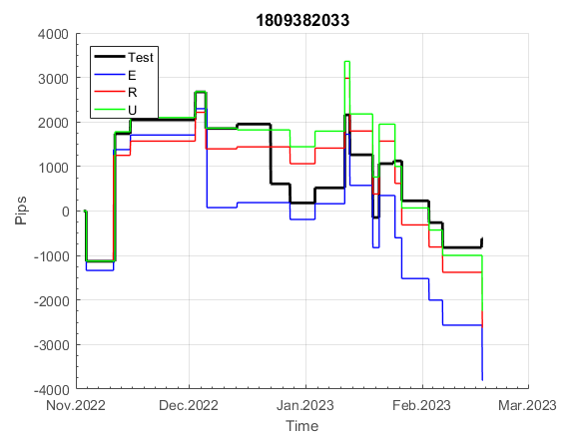
 |  |  |  |  |  |  |  |  |  |  |  |  |  |  |  |  |  |  |  |  |  |  |  | 0.9996785357
 |  |  |  |  |  |  |  |  |  |  |  |  |  |  |  |  |  |  |  |  |  |  |  | #DIV/0!
 |  |  |  |  |  |  |  |  |  |  |  |  |  |  |  |  |  |  |  |  |  |  |  | #DIV/0!
 |  |  |  |  |  |  |  |  |  |  |  |  |  |  |  |  |  |  |  |  |  |  |  | #DIV/0!

262
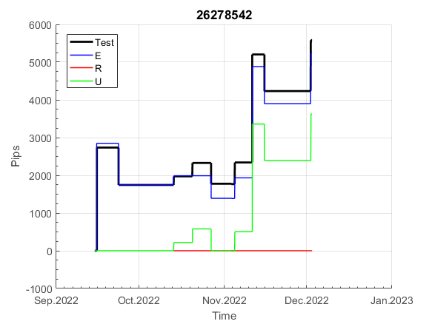
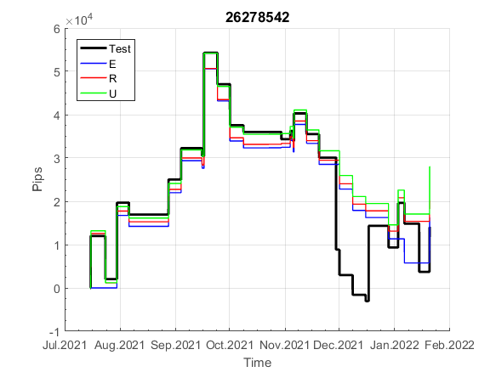
INFO | SymPer | Pip/Y | Trd/Y | RF=MaxPrf/Y/DD | PF | DD/LastDD | iDD | MO/Spred | SD | MO/SD | iRF=MaxPrf/iDD | W/L*W% | = | RISK=PF*RF | Magic | Mod | HL | HLk | TR | TRk | IN | Ik | Del | BrkBck | Inv | D | Iprice | S | P | PM1 | PM2 | Tk | TS | Out | OTr | Oprc | OD | Oprf | Wknd | A | a | AtrLim | tk | T0 | T1 | tp | start | 2004-01-01 | 2004-01-05 | 2004-01-06 | 2004-01-07 | 2004-01-08 | 2004-01-12 | 2004-01-13 | 2004-01-14 | 2004-01-15 | 2004-01-19 | 2004-01-20 | 2004-01-21 | 2004-01-22 | 2004-01-26 | 2004-01-27 | 2004-01-28 | 2004-01-29 | 2004-02-02 | 2004-02-03 | 2004-02-04 | 2004-02-05 | 2004-02-09 | 2004-02-10 | 2004-02-11 | 2004-02-12 | 2004-02-16 | 2004-02-17 | 2004-02-18 | 2004-02-19 | 2004-02-23 | 2004-02-24 | 2004-02-25 | 2004-02-26 | 2004-03-01 | 2004-03-02 | 2004-03-03 | 2004-03-04 | 2004-03-08 | 2004-03-09 | 2004-03-10 | 2004-03-11 | 2004-03-15 | 2004-03-16 | 2004-03-17 | 2004-03-18 | 2004-03-22 | 2004-03-23 | 2004-03-24 | 2004-03-25 | 2004-03-29 | 2004-03-30 | 2004-03-31 | 2004-04-01 | 2004-04-05 | 2004-04-06 | 2004-04-07 | 2004-04-08 | 2004-04-12 | 2004-04-13 | 2004-04-14 | 2004-04-15 | 2004-04-19 | 2004-04-20 | 2004-04-21 | 2004-04-22 | 2004-04-26 | 2004-04-27 | 2004-04-28 | 2004-04-29 | 2004-05-03 | 2004-05-04 | 2004-05-05 | 2004-05-06 | 2004-05-10 | 2004-05-11 | 2004-05-12 | 2004-05-13 | 2004-05-17 | 2004-05-18 | 2004-05-19 | 2004-05-20 | 2004-05-24 | 2004-05-25 | 2004-05-26 | 2004-05-27 | 2004-05-31 | 2004-06-11 | 2004-06-14 | 2004-06-15 | 2004-06-16 | 2004-06-17 | 2004-06-18 | 2004-06-21 | 2004-06-22 | 2004-06-23 | 2004-06-24 | 2004-06-25 | 2004-06-28 | 2004-06-29 | 2004-06-30 | 2004-07-01 | 2004-07-02 | 2004-07-06 | 2004-07-07 | 2004-07-08 | 2004-07-09 | 2004-07-12 | 2004-07-13 | 2004-07-14 | 2004-07-15 | 2004-07-16 | 2004-07-19 | 2004-07-20 | 2004-07-21 | 2004-07-22 | 2004-07-23 | 2004-07-26 | 2004-07-27 | 2004-07-28 | 2004-07-29 | 2004-07-30 | 2004-08-02 | 2004-08-03 | 2004-08-04 | 2004-08-05 | 2004-08-06 | 2004-08-09 | 2004-08-10 | 2004-08-11 | 2004-08-12 | 2004-08-13 | 2004-08-16 | 2004-08-17 | 2004-08-18 | 2004-08-19 | 2004-08-20 | 2004-08-23 | 2004-08-24 | 2004-08-25 | 2004-08-26 | 2004-08-27 | 2004-08-30 | 2004-08-31 | 2004-09-01 | 2004-09-02 | 2004-09-03 | 2004-09-07 | 2004-09-08 | 2004-09-09 | 2004-09-10 | 2004-09-13 | 2004-09-14 | 2004-09-15 | 2004-09-16 | 2004-09-17 | 2004-09-20 | 2004-09-21 | 2004-09-22 | 2004-09-23 | 2004-09-24 | 2004-09-27 | 2004-09-28 | 2004-09-29 | 2004-09-30 | 2004-10-01 | 2004-10-04 | 2004-10-05 | 2004-10-06 | 2004-10-07 | 2004-10-08 | 2004-10-11 | 2004-10-12 | 2004-10-13 | 2004-10-14 | 2004-10-15 | 2004-10-18 | 2004-10-19 | 2004-10-20 | 2004-10-21 | 2004-10-22 | 2004-10-25 | 2004-10-26 | 2004-10-27 | 2004-10-28 | 2004-10-29 | 2004-11-01 | 2004-11-02 | 2004-11-03 | 2004-11-04 | 2004-11-05 | 2004-11-08 | 2004-11-09 | 2004-11-10 | 2004-11-11 | 2004-11-12 | 2004-11-15 | 2004-11-16 | 2004-11-17 | 2004-11-18 | 2004-11-19 | 2004-11-22 | 2004-11-23 | 2004-11-24 | 2004-11-26 | 2004-11-29 | 2004-11-30 | 2004-12-01
FA$T200.925 2004.06.17-2023.02.17, Sprd=100, StpLev=100, Swaps=-20.17, OPT-2010.01.03-2019.04.32 | XAUUSD60 | 446 | 40 | 0.47 | 1.38 | 966_294 | 2652 | 0.11 | 73 | 1.5 | 4 | 1.6*47 = | 76 | 0.7 | 26278542 | 0 | 5 | 7 | 0 | 5 | -1 | 6 | 1 | 0 | 0 | 4 | 3 | 5 | 7 | 1 | 4 | 3 | 0 | 0 | 0 | 1 | 3 | 1 | 2 | 15 | 5 | 0 | 0 | 8 | 7 | 0 |  | 0 | 0 | 0 | 0 | 0 | 0 | 0 | 0 | 0 | 0 | 0 | 0 | 0 | -30 | -45 | -58 | -43 | -58 | -85 | -85 | -85 | -85 | -85 | -85 | -85 | -85 | -112 | -112 | -131 | -131 | -131 | -131 | -131 | -131 | -131 | -131 | -131 | -86 | -86 | -86 | -86 | -86 | -86 | -87 | -87 | -104 | -114 | -114 | -114 | -114 | -114 | -131 | -131 | -131 | -131 | -131 | -146 | -144 | -118 | -118 | -118 | -118 | -118 | -118 | -118 | -165 | -165 | -178 | -163 | -163 | -171 | -171 | -171 | -171 | -171 | -171 | -171 | -186 | -198 | -198 | -198 | -193 | -193 | -216 | -216 | -216 | -216 | -216 | -228 | -225 | -217 | -217 | -211 | -211 | -257 | -257 | -285 | -305 | -299 | -303 | -312 | -300 | -308 | -328 | -328 | -328 | -357 | -369 | -383 | -342 | -355 | -348 | -348 | -348 | -348 | -348 | -348 | -368 | -371 | -371 | -371 | -381 | -309 | -309 | -309 | -309 | -309 | -309 | -309 | -309 | -309 | -309 | -309 | -324 | -306 | -313 | -289 | -267 | -249 | -219 | -219 | -246 | -246 | -246 | -246 | -246 | -246 | -246 | -246 | -246 | -267 | -275 | -272 | -299 | -299 | -299 | -328 | -328 | -328 | -328 | -328 | -328 | -348 | -348 | -348 | -348 | -375 | -368 | -368 | -368 | -393 | -393 | -393 | -393 | -393 | -393 | -393 | -393 | -393 | -393 | -393 | -393 | -402 | -380 | -362 | -362 | -362 | -362 | -362 | -377 | -371 | -371 | -371 | -371 | -371 | -371 | -371 | -371 | -371 | -390 | -384 | -384 | -384 | -416 | -416 | -416 | -416
FA$T200.925 2004.06.17-2022.12.02, Sprd=100, StpLev=100, Swaps=-2.00, OPT-2010.01.03-2019.04.32 | XAUUSD60 | 491 | 40 | 0.52 | 1.43 | 938_33 | 2443 | 0.12 | 73 | 1.7 | 5 | 1.6*47 = | 78 | 0.5 | 26278542 | 0 | 5 | 7 | 0 | 5 | -1 | 6 | 1 | 0 | 0 | 4 | 3 | 5 | 7 | 1 | 4 | 3 | 0 | 0 | 0 | 1 | 3 | 1 | 2 | 15 | 5 | 0 | 0 | 8 | 7 | 0 |  | 0 | 0 | 0 | 0 | 0 | 0 | 0 | 0 | 0 | 0 | 0 | 0 | 0 | -30 | -44 | -57 | -41 | -56 | -82 | -82 | -82 | -82 | -82 | -82 | -82 | -82 | -108 | -108 | -128 | -128 | -128 | -128 | -128 | -128 | -128 | -128 | -128 | -83 | -83 | -83 | -83 | -83 | -83 | -83 | -83 | -100 | -108 | -108 | -108 | -108 | -108 | -125 | -125 | -125 | -125 | -125 | -140 | -138 | -111 | -111 | -111 | -111 | -111 | -111 | -111 | -158 | -158 | -171 | -155 | -155 | -161 | -161 | -161 | -161 | -161 | -161 | -161 | -176 | -187 | -187 | -187 | -180 | -180 | -203 | -203 | -203 | -203 | -203 | -215 | -208 | -200 | -200 | -193 | -193 | -238 | -238 | -266 | -286 | -280 | -284 | -293 | -280 | -288 | -306 | -306 | -306 | -335 | -347 | -359 | -318 | -332 | -323 | -323 | -323 | -323 | -323 | -323 | -343 | -342 | -342 | -342 | -352 | -280 | -280 | -280 | -280 | -280 | -280 | -280 | -280 | -280 | -280 | -280 | -295 | -275 | -282 | -257 | -235 | -217 | -187 | -187 | -214 | -214 | -214 | -214 | -214 | -214 | -214 | -214 | -214 | -235 | -243 | -240 | -266 | -266 | -266 | -295 | -295 | -295 | -295 | -295 | -295 | -315 | -315 | -315 | -315 | -342 | -335 | -335 | -335 | -361 | -361 | -361 | -361 | -361 | -361 | -361 | -361 | -361 | -361 | -361 | -361 | -370 | -346 | -328 | -328 | -328 | -328 | -328 | -343 | -337 | -337 | -337 | -337 | -337 | -337 | -337 | -337 | -337 | -356 | -350 | -350 | -350 | -382 | -382 | -382 | -382

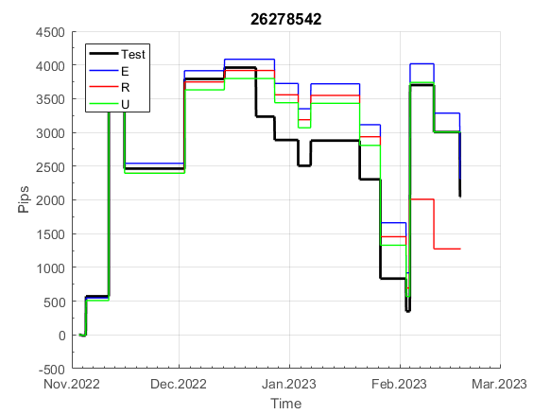
 |  |  |  |  |  |  |  |  |  |  |  |  |  |  |  |  |  |  |  |  |  |  |  | 0.99990520636
 |  |  |  |  |  |  |  |  |  |  |  |  |  |  |  |  |  |  |  |  |  |  |  | #DIV/0!
 |  |  |  |  |  |  |  |  |  |  |  |  |  |  |  |  |  |  |  |  |  |  |  | #DIV/0!
 |  |  |  |  |  |  |  |  |  |  |  |  |  |  |  |  |  |  |  |  |  |  |  | #DIV/0!

766
INFO | SymPer | Pip/Y | Trd/Y | RF=MaxPrf/Y/DD | PF | DD/LastDD | iDD | MO/Spred | SD | MO/SD | iRF=MaxPrf/iDD | W/L*W% | = | RISK=PF*RF | Magic | Mod | HL | HLk | TR | TRk | IN | Ik | Del | BrkBck | Inv | D | Iprice | S | P | PM1 | PM2 | Tk | TS | Out | OTr | Oprc | OD | Oprf | Wknd | A | a | AtrLim | tk | T0 | T1 | tp | start | 37987 | 37991 | 2004-01-06 | 2004-01-07 | 2004-01-08 | 2004-01-12 | 2004-01-13 | 2004-01-14 | 2004-01-15 | 2004-01-19 | 2004-01-20 | 2004-01-21 | 2004-01-22 | 2004-01-26 | 2004-01-27 | 2004-01-28 | 2004-01-29 | 2004-02-02 | 2004-02-03 | 2004-02-04 | 2004-02-05 | 2004-02-09 | 2004-02-10 | 2004-02-11 | 2004-02-12 | 2004-02-16 | 2004-02-17 | 2004-02-18 | 2004-02-19 | 2004-02-23 | 2004-02-24 | 2004-02-25 | 2004-02-26 | 2004-03-01 | 2004-03-02 | 2004-03-03 | 2004-03-04 | 2004-03-08 | 2004-03-09 | 2004-03-10 | 2004-03-11 | 2004-03-15 | 2004-03-16 | 2004-03-17 | 2004-03-18 | 2004-03-22 | 2004-03-23 | 2004-03-24 | 2004-03-25 | 2004-03-29 | 2004-03-30 | 2004-03-31 | 2004-04-01 | 2004-04-05 | 2004-04-06 | 2004-04-07 | 2004-04-08 | 2004-04-12 | 2004-04-13 | 2004-04-14 | 2004-04-15 | 2004-04-19 | 2004-04-20 | 2004-04-21 | 2004-04-22 | 2004-04-26 | 2004-04-27 | 2004-04-28 | 2004-04-29 | 2004-05-03 | 2004-05-04 | 2004-05-05 | 2004-05-06 | 2004-05-10 | 2004-05-11 | 2004-05-12 | 2004-05-13 | 2004-05-17 | 2004-05-18 | 2004-05-19 | 2004-05-20 | 2004-05-24 | 2004-05-25 | 2004-05-26 | 2004-05-27 | 2004-05-31 | 2004-06-11 | 2004-06-14 | 2004-06-15 | 2004-06-16 | 2004-06-17 | 2004-06-18 | 2004-06-21 | 2004-06-22 | 2004-06-23 | 2004-06-24 | 2004-06-25 | 2004-06-28 | 2004-06-29 | 2004-06-30 | 2004-07-01 | 2004-07-02 | 2004-07-06 | 2004-07-07 | 2004-07-08 | 2004-07-09 | 2004-07-12 | 2004-07-13 | 2004-07-14 | 2004-07-15 | 2004-07-16 | 2004-07-19 | 2004-07-20 | 2004-07-21 | 2004-07-22 | 2004-07-23 | 2004-07-26 | 2004-07-27 | 2004-07-28 | 2004-07-29 | 2004-07-30 | 2004-08-02 | 2004-08-03 | 2004-08-04 | 2004-08-05 | 2004-08-06 | 2004-08-09 | 2004-08-10 | 2004-08-11 | 2004-08-12 | 2004-08-13 | 2004-08-16 | 2004-08-17 | 2004-08-18 | 2004-08-19 | 2004-08-20 | 2004-08-23 | 2004-08-24 | 2004-08-25 | 2004-08-26 | 2004-08-27 | 2004-08-30 | 2004-08-31 | 2004-09-01 | 2004-09-02 | 2004-09-03 | 2004-09-07 | 2004-09-08 | 2004-09-09 | 2004-09-10 | 2004-09-13 | 2004-09-14 | 2004-09-15 | 2004-09-16 | 2004-09-17 | 2004-09-20 | 2004-09-21 | 2004-09-22 | 2004-09-23 | 2004-09-24 | 2004-09-27 | 2004-09-28 | 2004-09-29 | 2004-09-30 | 2004-10-01 | 2004-10-04 | 2004-10-05 | 2004-10-06 | 2004-10-07 | 2004-10-08 | 2004-10-11 | 2004-10-12 | 2004-10-13 | 2004-10-14 | 2004-10-15 | 2004-10-18 | 2004-10-19 | 2004-10-20 | 2004-10-21 | 2004-10-22 | 2004-10-25 | 2004-10-26 | 2004-10-27 | 2004-10-28 | 2004-10-29 | 2004-11-01 | 2004-11-02 | 2004-11-03 | 2004-11-04 | 2004-11-05 | 2004-11-08 | 2004-11-09 | 2004-11-10 | 2004-11-11 | 2004-11-12 | 2004-11-15 | 2004-11-16 | 2004-11-17 | 2004-11-18 | 2004-11-19 | 2004-11-22 | 2004-11-23 | 2004-11-24 | 2004-11-26 | 2004-11-29 | 2004-11-30 | 2004-12-01
FA$T200.925 2004.06.17-2023.02.17, Sprd=100, StpLev=100, Swaps=-20.17, OPT-2010.01.04-2021.12.30 | XAUUSD60 | 343 | 22 | 0.54 | 1.56 | 652_308 | 1567 | 0.15 | 75 | 2.1 | 10 | 1.8*48 = | 88 | 0.9 | 7669135 | 2 | 3 | 3 | 2 | 9 | 7 | 4 | 2 | 0 | 0 | 0 | 1 | 3 | 7 | 3 | 1 | 0 | 0 | 0 | 0 | 1 | 2 | 2 | 0 | 15 | 5 | 0 | 0 | 6 | 8 | 1 |  | 0 | 0 | 0 | 0 | 0 | 0 | 0 | 0 | 0 | 0 | 0 | 0 | -12 | -31 | -31 | -31 | -31 | -31 | -31 | -31 | -31 | -31 | -31 | -31 | -31 | -31 | -31 | -31 | -31 | -31 | -31 | -31 | -31 | -31 | -31 | -31 | -31 | -31 | -31 | -31 | -31 | -31 | -31 | -31 | -31 | -31 | -31 | -31 | -31 | -31 | -31 | -31 | -31 | -31 | -31 | -31 | -31 | -31 | -31 | -31 | -31 | -31 | -31 | -31 | -31 | -31 | -31 | -31 | -31 | -31 | -31 | -31 | -31 | -31 | -31 | -31 | -31 | -31 | -31 | -31 | -51 | -51 | -64 | -68 | -68 | -68 | -68 | -68 | -68 | -68 | -68 | -68 | -68 | -68 | -68 | -68 | -68 | -88 | -88 | -88 | -88 | -88 | -88 | -88 | -88 | -88 | -88 | -88 | -88 | -88 | -88 | -88 | -88 | -88 | -88 | -88 | -88 | -88 | -88 | -88 | -88 | -113 | -113 | -113 | -113 | -113 | -113 | -113 | -113 | -113 | -113 | -113 | -113 | -113 | -113 | -113 | -84 | -75 | -66 | -66 | -66 | -66 | -66 | -66 | -85 | -85 | -85 | -85 | -85 | -85 | -85 | -86 | -91 | -78 | -78 | -78 | -78 | -78 | -78 | -78 | -94 | -94 | -94 | -94 | -94 | -94 | -94 | -94 | -94 | -94 | -94 | -94 | -94 | -94 | -94 | -94 | -94 | -94 | -94 | -94 | -94 | -94 | -94 | -94 | -94 | -94 | -94 | -94 | -94 | -94 | -94 | -103 | -91 | -91 | -91 | -91 | -91 | -91 | -91 | -91 | -91 | -91 | -91 | -91 | -91 | -91 | -91
FA$T200.925 2004.06.17-2022.12.02, Sprd=100, StpLev=100, Swaps=-2.00, OPT-2010.01.04-2021.12.30 | XAUUSD60 | 376 | 22 | 0.59 | 1.63 | 640_0 | 1480 | 0.17 | 75 | 2.2 | 11 | 1.9*48 = | 90 | 1 | 7669135 | 2 | 3 | 3 | 2 | 9 | 7 | 4 | 2 | 0 | 0 | 0 | 1 | 3 | 7 | 3 | 1 | 0 | 0 | 0 | 0 | 1 | 2 | 2 | 0 | 15 | 5 | 0 | 0 | 6 | 8 | 1 |  | 0 | 0 | 0 | 0 | 0 | 0 | 0 | 0 | 0 | 0 | 0 | 0 | -12 | -28 | -28 | -28 | -28 | -28 | -28 | -28 | -28 | -28 | -28 | -28 | -28 | -28 | -28 | -28 | -28 | -28 | -28 | -28 | -28 | -28 | -28 | -28 | -28 | -28 | -28 | -28 | -28 | -28 | -28 | -28 | -28 | -28 | -28 | -28 | -28 | -28 | -28 | -28 | -28 | -28 | -28 | -28 | -28 | -28 | -28 | -28 | -28 | -28 | -28 | -28 | -28 | -28 | -28 | -28 | -28 | -28 | -28 | -28 | -28 | -28 | -28 | -28 | -28 | -28 | -28 | -28 | -48 | -48 | -61 | -65 | -65 | -65 | -65 | -65 | -65 | -65 | -65 | -65 | -65 | -65 | -65 | -65 | -65 | -84 | -84 | -84 | -84 | -84 | -84 | -84 | -84 | -84 | -84 | -84 | -84 | -84 | -84 | -84 | -84 | -84 | -84 | -84 | -84 | -84 | -84 | -84 | -84 | -109 | -109 | -109 | -109 | -109 | -109 | -109 | -109 | -109 | -109 | -109 | -109 | -109 | -109 | -109 | -79 | -71 | -62 | -62 | -62 | -62 | -62 | -62 | -81 | -81 | -81 | -81 | -81 | -81 | -81 | -82 | -86 | -73 | -73 | -73 | -73 | -73 | -73 | -73 | -89 | -89 | -89 | -89 | -89 | -89 | -89 | -89 | -89 | -89 | -89 | -89 | -89 | -89 | -89 | -89 | -89 | -89 | -89 | -89 | -89 | -89 | -89 | -89 | -89 | -89 | -89 | -89 | -89 | -89 | -89 | -98 | -86 | -86 | -86 | -86 | -86 | -86 | -86 | -86 | -86 | -86 | -86 | -86 | -86 | -86 | -86

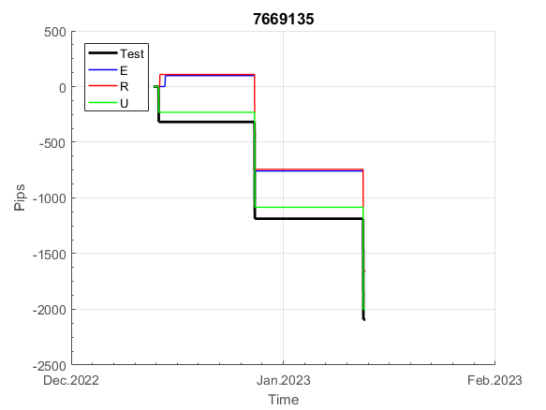
 |  |  |  |  |  |  |  |  |  |  |  |  |  |  |  |  |  |  |  |  |  |  |  | 0.99995582805
 |  |  |  |  |  |  |  |  |  |  |  |  |  |  |  |  |  |  |  |  |  |  |  | #DIV/0!
 |  |  |  |  |  |  |  |  |  |  |  |  |  |  |  |  |  |  |  |  |  |  |  | #DIV/0!
 |  |  |  |  |  |  |  |  |  |  |  |  |  |  |  |  |  |  |  |  |  |  |  | #DIV/0!

183
INFO | SymPer | Pip/Y | Trd/Y | RF=MaxPrf/Y/DD | PF | DD/LastDD | iDD | MO/Spred | SD | MO/SD | iRF=MaxPrf/iDD | W/L*W% | = | RISK=PF*RF | Magic | Mod | HL | HLk | TR | TRk | IN | Ik | Del | BrkBck | Inv | D | Iprice | S | P | PM1 | PM2 | Tk | TS | Out | OTr | Oprc | OD | Oprf | Wknd | A | a | AtrLim | tk | T0 | T1 | tp | start | 37987 | 37991 | 2004-01-06 | 2004-01-07 | 2004-01-08 | 2004-01-12 | 2004-01-13 | 2004-01-14 | 2004-01-15 | 2004-01-19 | 2004-01-20 | 2004-01-21 | 2004-01-22 | 2004-01-26 | 2004-01-27 | 2004-01-28 | 2004-01-29 | 2004-02-02 | 2004-02-03 | 2004-02-04 | 2004-02-05 | 2004-02-09 | 2004-02-10 | 2004-02-11 | 2004-02-12 | 2004-02-16 | 2004-02-17 | 2004-02-18 | 2004-02-19 | 2004-02-23 | 2004-02-24 | 2004-02-25 | 2004-02-26 | 2004-03-01 | 2004-03-02 | 2004-03-03 | 2004-03-04 | 2004-03-08 | 2004-03-09 | 2004-03-10 | 2004-03-11 | 2004-03-15 | 2004-03-16 | 2004-03-17 | 2004-03-18 | 2004-03-22 | 2004-03-23 | 2004-03-24 | 2004-03-25 | 2004-03-29 | 2004-03-30 | 2004-03-31 | 2004-04-01 | 2004-04-05 | 2004-04-06 | 2004-04-07 | 2004-04-08 | 2004-04-12 | 2004-04-13 | 2004-04-14 | 2004-04-15 | 2004-04-19 | 2004-04-20 | 2004-04-21 | 2004-04-22 | 2004-04-26 | 2004-04-27 | 2004-04-28 | 2004-04-29 | 2004-05-03 | 2004-05-04 | 2004-05-05 | 2004-05-06 | 2004-05-10 | 2004-05-11 | 2004-05-12 | 2004-05-13 | 2004-05-17 | 2004-05-18 | 2004-05-19 | 2004-05-20 | 2004-05-24 | 2004-05-25 | 2004-05-26 | 2004-05-27 | 2004-05-31 | 2004-06-11 | 2004-06-14 | 2004-06-15 | 2004-06-16 | 2004-06-17 | 2004-06-18 | 2004-06-21 | 2004-06-22 | 2004-06-23 | 2004-06-24 | 2004-06-25 | 2004-06-28 | 2004-06-29 | 2004-06-30 | 2004-07-01 | 2004-07-02 | 2004-07-06 | 2004-07-07 | 2004-07-08 | 2004-07-09 | 2004-07-12 | 2004-07-13 | 2004-07-14 | 2004-07-15 | 2004-07-16 | 2004-07-19 | 2004-07-20 | 2004-07-21 | 2004-07-22 | 2004-07-23 | 2004-07-26 | 2004-07-27 | 2004-07-28 | 2004-07-29 | 2004-07-30 | 2004-08-02 | 2004-08-03 | 2004-08-04 | 2004-08-05 | 2004-08-06 | 2004-08-09 | 2004-08-10 | 2004-08-11 | 2004-08-12 | 2004-08-13 | 2004-08-16 | 2004-08-17 | 2004-08-18 | 2004-08-19 | 2004-08-20 | 2004-08-23 | 2004-08-24 | 2004-08-25 | 2004-08-26 | 2004-08-27 | 2004-08-30 | 2004-08-31 | 2004-09-01 | 2004-09-02 | 2004-09-03 | 2004-09-07 | 2004-09-08 | 2004-09-09 | 2004-09-10 | 2004-09-13 | 2004-09-14 | 2004-09-15 | 2004-09-16 | 2004-09-17 | 2004-09-20 | 2004-09-21 | 2004-09-22 | 2004-09-23 | 2004-09-24 | 2004-09-27 | 2004-09-28 | 2004-09-29 | 2004-09-30 | 2004-10-01 | 2004-10-04 | 2004-10-05 | 2004-10-06 | 2004-10-07 | 2004-10-08 | 2004-10-11 | 2004-10-12 | 2004-10-13 | 2004-10-14 | 2004-10-15 | 2004-10-18 | 2004-10-19 | 2004-10-20 | 2004-10-21 | 2004-10-22 | 2004-10-25 | 2004-10-26 | 2004-10-27 | 2004-10-28 | 2004-10-29 | 2004-11-01 | 2004-11-02 | 2004-11-03 | 2004-11-04 | 2004-11-05 | 2004-11-08 | 2004-11-09 | 2004-11-10 | 2004-11-11 | 2004-11-12 | 2004-11-15 | 2004-11-16 | 2004-11-17 | 2004-11-18 | 2004-11-19 | 2004-11-22 | 2004-11-23 | 2004-11-24 | 2004-11-26 | 2004-11-29 | 2004-11-30 | 2004-12-01
FA$T200.925 2004.06.15-2023.02.17, Sprd=100, StpLev=100, Swaps=-20.17, OPT-UnKnown | XAUUSD30 | 256 | 14 | 0.21 | 1.23 | 1545_1486 | 3287 | 0.18 | 207 | 0.9 | 7 | 3.4*30 = | 103 | 0.3 | 1838382435 | 2 | 4 | 3 | 0 | 9 | -7 | 4 | 0 | -3 | 1 | 3 | 1 | -4 | -6 | 0 | 0 | -4 | 1 | 0 | 0 | 2 | 0 | -2 | 0 | 15 | 5 | 0 | 0 | 2 | 8 | 3 |  | 0 | 0 | 0 | 0 | 0 | 0 | 0 | 0 | 0 | 0 | 0 | 0 | 0 | 0 | 0 | 0 | 0 | 0 | 0 | 0 | 0 | 0 | 0 | 0 | 0 | 0 | 0 | 0 | 0 | 0 | 0 | 0 | 0 | 0 | 0 | 0 | 0 | 0 | 0 | 0 | 0 | 0 | 0 | 0 | 0 | -15 | -3 | 5 | 19 | 52 | -18 | -23 | -2 | -33 | -31 | 7 | 5 | -19 | -81 | -102 | -102 | -102 | -102 | -102 | -102 | -102 | -102 | -102 | -102 | -102 | -102 | -102 | -102 | -102 | -102 | -102 | -102 | -102 | -102 | -102 | -102 | -102 | -102 | -102 | -102 | -102 | -132 | -132 | -132 | -132 | -132 | -132 | -132 | -132 | -132 | -132 | -132 | -132 | -132 | -132 | -132 | -132 | -158 | -158 | -158 | -158 | -158 | -158 | -158 | -158 | -158 | -158 | -158 | -158 | -158 | -158 | -158 | -158 | -158 | -158 | -158 | -158 | -158 | -158 | -195 | -191 | -213 | -210 | -216 | -216 | -216 | -216 | -216 | -216 | -216 | -216 | -216 | -216 | -247 | -235 | -156 | -138 | -145 | -143 | -127 | -135 | -179 | -172 | -159 | -125 | -136 | -162 | -127 | -169 | -175 | -172 | -170 | -168 | -162 | -148 | -113 | -111 | -101 | -55 | -40 | -13 | 0 | -25 | -25 | -25 | -25 | -25 | -25 | -25 | -25 | -25 | -25 | -25 | -25 | -25 | -25 | -25 | -25 | -25 | -25 | -25 | -25 | -25 | -25 | -25 | -25 | -25 | -25 | -25 | -25 | -25 | -25 | -25 | -25 | -25 | -25 | -25 | -25 | -25 | -25 | -25 | -25
FA$T200.925 2004.06.15-2022.12.02, Sprd=100, StpLev=100, Swaps=-2.00, OPT-UnKnown | XAUUSD30 | 351 | 14 | 0.28 | 1.33 | 1434_1274 | 2937 | 0.25 | 212 | 1.2 | 10 | 3.7*30 = | 111 | 0.1 | 1838382435 | 2 | 4 | 3 | 0 | 9 | -7 | 4 | 0 | -3 | 1 | 3 | 1 | -4 | -6 | 0 | 0 | -4 | 1 | 0 | 0 | 2 | 0 | -2 | 0 | 15 | 5 | 0 | 0 | 2 | 8 | 3 |  | 0 | 0 | 0 | 0 | 0 | 0 | 0 | 0 | 0 | 0 | 0 | 0 | 0 | 0 | 0 | 0 | 0 | 0 | 0 | 0 | 0 | 0 | 0 | 0 | 0 | 0 | 0 | 0 | 0 | 0 | 0 | 0 | 0 | 0 | 0 | 0 | 0 | 0 | 0 | 0 | 0 | 0 | 0 | 0 | 0 | -15 | -2 | 11 | 26 | 61 | -8 | -12 | 13 | -16 | -12 | 28 | 27 | 7 | -53 | -71 | -71 | -71 | -71 | -71 | -71 | -71 | -71 | -71 | -71 | -71 | -71 | -71 | -71 | -71 | -71 | -71 | -71 | -71 | -71 | -71 | -71 | -71 | -71 | -71 | -71 | -71 | -101 | -101 | -101 | -101 | -101 | -101 | -101 | -101 | -101 | -101 | -101 | -101 | -101 | -101 | -101 | -101 | -127 | -127 | -127 | -127 | -127 | -127 | -127 | -127 | -127 | -127 | -127 | -127 | -127 | -127 | -127 | -127 | -127 | -127 | -127 | -127 | -127 | -127 | -164 | -160 | -181 | -178 | -184 | -184 | -184 | -184 | -184 | -184 | -184 | -184 | -184 | -184 | -215 | -202 | -123 | -103 | -104 | -102 | -85 | -93 | -137 | -129 | -116 | -81 | -92 | -118 | -82 | -123 | -129 | -126 | -124 | -121 | -114 | -100 | -65 | -62 | -51 | -4 | 10 | 37 | 51 | 25 | 25 | 25 | 25 | 25 | 25 | 25 | 25 | 25 | 25 | 25 | 25 | 25 | 25 | 25 | 25 | 25 | 25 | 25 | 25 | 25 | 25 | 25 | 25 | 25 | 25 | 25 | 25 | 25 | 25 | 25 | 25 | 25 | 25 | 25 | 25 | 25 | 25 | 25 | 25

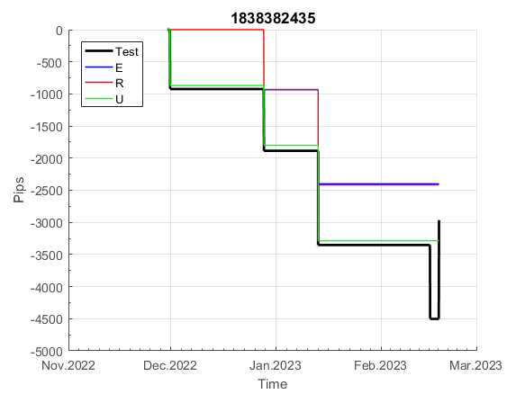
 |  |  |  |  |  |  |  |  |  |  |  |  |  |  |  |  |  |  |  |  |  |  |  | 0.9993923598
 |  |  |  |  |  |  |  |  |  |  |  |  |  |  |  |  |  |  |  |  |  |  |  | #DIV/0!
 |  |  |  |  |  |  |  |  |  |  |  |  |  |  |  |  |  |  |  |  |  |  |  | #DIV/0!
 |  |  |  |  |  |  |  |  |  |  |  |  |  |  |  |  |  |  |  |  |  |  |  | #DIV/0!

201
INFO | SymPer | Pip/Y | Trd/Y | RF=MaxPrf/Y/DD | PF | DD/LastDD | iDD | MO/Spred | SD | MO/SD | iRF=MaxPrf/iDD | W/L*W% | = | RISK=PF*RF | Magic | Mod | HL | HLk | TR | TRk | IN | Ik | Del | BrkBck | Inv | D | Iprice | S | P | PM1 | PM2 | Tk | TS | Out | OTr | Oprc | OD | Oprf | Wknd | A | a | AtrLim | tk | T0 | T1 | tp | start | 37987 | 37991 | 2004-01-06 | 2004-01-07 | 2004-01-08 | 2004-01-12 | 2004-01-13 | 2004-01-14 | 2004-01-15 | 2004-01-19 | 2004-01-20 | 2004-01-21 | 2004-01-22 | 2004-01-26 | 2004-01-27 | 2004-01-28 | 2004-01-29 | 2004-02-02 | 2004-02-03 | 2004-02-04 | 2004-02-05 | 2004-02-09 | 2004-02-10 | 2004-02-11 | 2004-02-12 | 2004-02-16 | 2004-02-17 | 2004-02-18 | 2004-02-19 | 2004-02-23 | 2004-02-24 | 2004-02-25 | 2004-02-26 | 2004-03-01 | 2004-03-02 | 2004-03-03 | 2004-03-04 | 2004-03-08 | 2004-03-09 | 2004-03-10 | 2004-03-11 | 2004-03-15 | 2004-03-16 | 2004-03-17 | 2004-03-18 | 2004-03-22 | 2004-03-23 | 2004-03-24 | 2004-03-25 | 2004-03-29 | 2004-03-30 | 2004-03-31 | 2004-04-01 | 2004-04-05 | 2004-04-06 | 2004-04-07 | 2004-04-08 | 2004-04-12 | 2004-04-13 | 2004-04-14 | 2004-04-15 | 2004-04-19 | 2004-04-20 | 2004-04-21 | 2004-04-22 | 2004-04-26 | 2004-04-27 | 2004-04-28 | 2004-04-29 | 2004-05-03 | 2004-05-04 | 2004-05-05 | 2004-05-06 | 2004-05-10 | 2004-05-11 | 2004-05-12 | 2004-05-13 | 2004-05-17 | 2004-05-18 | 2004-05-19 | 2004-05-20 | 2004-05-24 | 2004-05-25 | 2004-05-26 | 2004-05-27 | 2004-05-31 | 2004-06-11 | 2004-06-14 | 2004-06-15 | 2004-06-16 | 2004-06-17 | 2004-06-18 | 2004-06-21 | 2004-06-22 | 2004-06-23 | 2004-06-24 | 2004-06-25 | 2004-06-28 | 2004-06-29 | 2004-06-30 | 2004-07-01 | 2004-07-02 | 2004-07-06 | 2004-07-07 | 2004-07-08 | 2004-07-09 | 2004-07-12 | 2004-07-13 | 2004-07-14 | 2004-07-15 | 2004-07-16 | 2004-07-19 | 2004-07-20 | 2004-07-21 | 2004-07-22 | 2004-07-23 | 2004-07-26 | 2004-07-27 | 2004-07-28 | 2004-07-29 | 2004-07-30 | 2004-08-02 | 2004-08-03 | 2004-08-04 | 2004-08-05 | 2004-08-06 | 2004-08-09 | 2004-08-10 | 2004-08-11 | 2004-08-12 | 2004-08-13 | 2004-08-16 | 2004-08-17 | 2004-08-18 | 2004-08-19 | 2004-08-20 | 2004-08-23 | 2004-08-24 | 2004-08-25 | 2004-08-26 | 2004-08-27 | 2004-08-30 | 2004-08-31 | 2004-09-01 | 2004-09-02 | 2004-09-03 | 2004-09-07 | 2004-09-08 | 2004-09-09 | 2004-09-10 | 2004-09-13 | 2004-09-14 | 2004-09-15 | 2004-09-16 | 2004-09-17 | 2004-09-20 | 2004-09-21 | 2004-09-22 | 2004-09-23 | 2004-09-24 | 2004-09-27 | 2004-09-28 | 2004-09-29 | 2004-09-30 | 2004-10-01 | 2004-10-04 | 2004-10-05 | 2004-10-06 | 2004-10-07 | 2004-10-08 | 2004-10-11 | 2004-10-12 | 2004-10-13 | 2004-10-14 | 2004-10-15 | 2004-10-18 | 2004-10-19 | 2004-10-20 | 2004-10-21 | 2004-10-22 | 2004-10-25 | 2004-10-26 | 2004-10-27 | 2004-10-28 | 2004-10-29 | 2004-11-01 | 2004-11-02 | 2004-11-03 | 2004-11-04 | 2004-11-05 | 2004-11-08 | 2004-11-09 | 2004-11-10 | 2004-11-11 | 2004-11-12 | 2004-11-15 | 2004-11-16 | 2004-11-17 | 2004-11-18 | 2004-11-19 | 2004-11-22 | 2004-11-23 | 2004-11-24 | 2004-11-26 | 2004-11-29 | 2004-11-30 | 2004-12-01
FA$T200.925 2004.06.15-2023.02.17, Sprd=100, StpLev=100, Swaps=-20.17, OPT-2007.01.02-2021.06.01 | XAUUSD30 | 435 | 23 | 0.44 | 1.51 | 1086_1086 | 2795 | 0.19 | 97 | 1.9 | 7 | 1.2*57 = | 68 | 0.7 | 2010054544 | 2 | 2 | 3 | 3 | 7 | 1 | 9 | 1 | 0 | 0 | 1 | 2 | -3 | -5 | -1 | 0 | -4 | 1 | 0 | 1 | 1 | 3 | 2 | 2 | 15 | 4 | 0 | 0 | 6 | 8 | 0 |  | 0 | 0 | 0 | 0 | -17 | -2 | -2 | -2 | -17 | -9 | 0 | -4 | -33 | 0 | 0 | 0 | 0 | 0 | 0 | 0 | 0 | 0 | 0 | 0 | 0 | 0 | 0 | 0 | -25 | -23 | -23 | -23 | -23 | -23 | -23 | -23 | -23 | -23 | -23 | -23 | -23 | -23 | -23 | -23 | -23 | -23 | -23 | -44 | -57 | -57 | -84 | -84 | -84 | -84 | -84 | -84 | -84 | -84 | -103 | -101 | -80 | -82 | -101 | -101 | -101 | -101 | -101 | -101 | -101 | -101 | -101 | -101 | -101 | -101 | -101 | -101 | -118 | -96 | -157 | -157 | -157 | -157 | -157 | -157 | -157 | -157 | -157 | -157 | -157 | -157 | -172 | -161 | -150 | -171 | -202 | -221 | -221 | -221 | -221 | -221 | -221 | -221 | -221 | -221 | -221 | -221 | -221 | -221 | -221 | -221 | -255 | -277 | -272 | -228 | -228 | -228 | -228 | -228 | -228 | -228 | -228 | -228 | -228 | -241 | -211 | -211 | -211 | -211 | -211 | -211 | -211 | -211 | -211 | -211 | -211 | -211 | -211 | -219 | -234 | -222 | -201 | -201 | -218 | -230 | -200 | -200 | -200 | -200 | -234 | -233 | -233 | -283 | -283 | -283 | -283 | -295 | -325 | -325 | -325 | -341 | -339 | -337 | -326 | -277 | -277 | -277 | -277 | -277 | -271 | -261 | -261 | -261 | -261 | -261 | -266 | -264 | -251 | -251 | -251 | -251 | -251 | -251 | -251 | -251 | -251 | -251 | -251 | -251 | -251 | -251 | -251 | -251 | -251 | -267 | -262 | -247 | -247 | -247 | -247 | -247 | -247 | -247 | -247 | -247 | -247 | -247 | -247
FA$T200.925 2004.06.15-2022.12.02, Sprd=100, StpLev=100, Swaps=-2.00, OPT-2007.01.02-2021.06.01 | XAUUSD30 | 523 | 23 | 0.54 | 1.66 | 969_249 | 2475 | 0.22 | 96 | 2.3 | 9 | 1.2*58 = | 72 | 0.1 | 2010054544 | 2 | 2 | 3 | 3 | 7 | 1 | 9 | 1 | 0 | 0 | 1 | 2 | -3 | -5 | -1 | 0 | -4 | 1 | 0 | 1 | 1 | 3 | 2 | 2 | 15 | 4 | 0 | 0 | 6 | 8 | 0 |  | 0 | 0 | 0 | 0 | -17 | -2 | -2 | -2 | -17 | -8 | 1 | -3 | -32 | 2 | 2 | 2 | 2 | 2 | 2 | 2 | 2 | 2 | 2 | 2 | 2 | 2 | 2 | 2 | -23 | -21 | -21 | -21 | -21 | -21 | -21 | -21 | -21 | -21 | -21 | -21 | -21 | -21 | -21 | -21 | -21 | -21 | -21 | -43 | -54 | -54 | -80 | -80 | -80 | -80 | -80 | -80 | -80 | -80 | -100 | -97 | -76 | -77 | -96 | -96 | -96 | -96 | -96 | -96 | -96 | -96 | -96 | -96 | -96 | -96 | -96 | -96 | -113 | -89 | -149 | -149 | -149 | -149 | -149 | -149 | -149 | -149 | -149 | -149 | -149 | -149 | -164 | -148 | -137 | -158 | -187 | -205 | -205 | -205 | -205 | -205 | -205 | -205 | -205 | -205 | -205 | -205 | -205 | -205 | -205 | -205 | -239 | -256 | -250 | -206 | -206 | -206 | -206 | -206 | -206 | -206 | -206 | -206 | -206 | -219 | -189 | -189 | -189 | -189 | -189 | -189 | -189 | -189 | -189 | -189 | -189 | -189 | -189 | -197 | -211 | -198 | -178 | -178 | -195 | -206 | -176 | -176 | -176 | -176 | -210 | -209 | -209 | -259 | -259 | -259 | -259 | -271 | -300 | -300 | -300 | -316 | -314 | -312 | -300 | -251 | -251 | -251 | -251 | -251 | -244 | -233 | -233 | -233 | -233 | -233 | -238 | -235 | -222 | -222 | -222 | -222 | -222 | -222 | -222 | -222 | -222 | -222 | -222 | -222 | -222 | -222 | -222 | -222 | -222 | -238 | -233 | -218 | -218 | -218 | -218 | -218 | -218 | -218 | -218 | -218 | -218 | -218 | -218

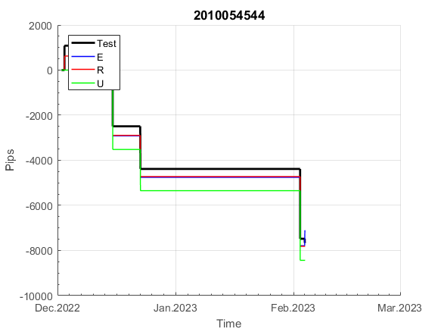
 |  |  |  |  |  |  |  |  |  |  |  |  |  |  |  |  |  |  |  |  |  |  |  | 0.99985309004
 |  |  |  |  |  |  |  |  |  |  |  |  |  |  |  |  |  |  |  |  |  |  |  | #DIV/0!
 |  |  |  |  |  |  |  |  |  |  |  |  |  |  |  |  |  |  |  |  |  |  |  | #DIV/0!
 |  |  |  |  |  |  |  |  |  |  |  |  |  |  |  |  |  |  |  |  |  |  |  | #DIV/0!

973
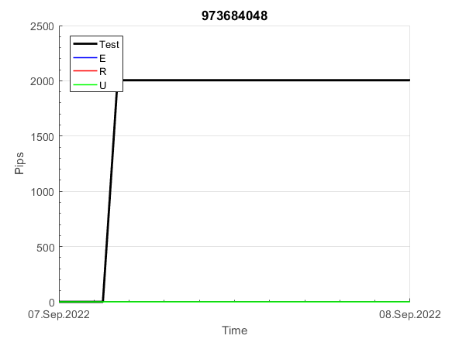
INFO | SymPer | Pip/Y | Trd/Y | RF=MaxPrf/Y/DD | PF | DD/LastDD | iDD | MO/Spred | SD | MO/SD | iRF=MaxPrf/iDD | W/L*W% | = | RISK=PF*RF | Magic | Mod | HL | HLk | TR | TRk | IN | Ik | Del | BrkBck | Inv | D | Iprice | S | P | PM1 | PM2 | Tk | TS | Out | OTr | Oprc | OD | Oprf | Wknd | A | a | AtrLim | tk | T0 | T1 | tp | start | 2004-01-01 | 2004-01-05 | 2004-01-06 | 2004-01-07 | 2004-01-08 | 2004-01-12 | 2004-01-13 | 2004-01-14 | 2004-01-15 | 2004-01-19 | 2004-01-20 | 2004-01-21 | 2004-01-22 | 2004-01-26 | 2004-01-27 | 2004-01-28 | 2004-01-29 | 2004-02-02 | 2004-02-03 | 2004-02-04 | 2004-02-05 | 2004-02-09 | 2004-02-10 | 2004-02-11 | 2004-02-12 | 2004-02-16 | 2004-02-17 | 2004-02-18 | 2004-02-19 | 2004-02-23 | 2004-02-24 | 2004-02-25 | 2004-02-26 | 2004-03-01 | 2004-03-02 | 2004-03-03 | 2004-03-04 | 2004-03-08 | 2004-03-09 | 2004-03-10 | 2004-03-11 | 2004-03-15 | 2004-03-16 | 2004-03-17 | 2004-03-18 | 2004-03-22 | 2004-03-23 | 2004-03-24 | 2004-03-25 | 2004-03-29 | 2004-03-30 | 2004-03-31 | 2004-04-01 | 2004-04-05 | 2004-04-06 | 2004-04-07 | 2004-04-08 | 2004-04-12 | 2004-04-13 | 2004-04-14 | 2004-04-15 | 2004-04-19 | 2004-04-20 | 2004-04-21 | 2004-04-22 | 2004-04-26 | 2004-04-27 | 2004-04-28 | 2004-04-29 | 2004-05-03 | 2004-05-04 | 2004-05-05 | 2004-05-06 | 2004-05-10 | 2004-05-11 | 2004-05-12 | 2004-05-13 | 2004-05-17 | 2004-05-18 | 2004-05-19 | 2004-05-20 | 2004-05-24 | 2004-05-25 | 2004-05-26 | 2004-05-27 | 2004-05-31 | 2004-06-11 | 2004-06-14 | 2004-06-15 | 2004-06-16 | 2004-06-17 | 2004-06-18 | 2004-06-21 | 2004-06-22 | 2004-06-23 | 2004-06-24 | 2004-06-25 | 2004-06-28 | 2004-06-29 | 2004-06-30 | 2004-07-01 | 2004-07-02 | 2004-07-06 | 2004-07-07 | 2004-07-08 | 2004-07-09 | 2004-07-12 | 2004-07-13 | 2004-07-14 | 2004-07-15 | 2004-07-16 | 2004-07-19 | 2004-07-20 | 2004-07-21 | 2004-07-22 | 2004-07-23 | 2004-07-26 | 2004-07-27 | 2004-07-28 | 2004-07-29 | 2004-07-30 | 2004-08-02 | 2004-08-03 | 2004-08-04 | 2004-08-05 | 2004-08-06 | 2004-08-09 | 2004-08-10 | 2004-08-11 | 2004-08-12 | 2004-08-13 | 2004-08-16 | 2004-08-17 | 2004-08-18 | 2004-08-19 | 2004-08-20 | 2004-08-23 | 2004-08-24 | 2004-08-25 | 2004-08-26 | 2004-08-27 | 2004-08-30 | 2004-08-31 | 2004-09-01 | 2004-09-02 | 2004-09-03 | 2004-09-07 | 2004-09-08 | 2004-09-09 | 2004-09-10 | 2004-09-13 | 2004-09-14 | 2004-09-15 | 2004-09-16 | 2004-09-17 | 2004-09-20 | 2004-09-21 | 2004-09-22 | 2004-09-23 | 2004-09-24 | 2004-09-27 | 2004-09-28 | 2004-09-29 | 2004-09-30 | 2004-10-01 | 2004-10-04 | 2004-10-05 | 2004-10-06 | 2004-10-07 | 2004-10-08 | 2004-10-11 | 2004-10-12 | 2004-10-13 | 2004-10-14 | 2004-10-15 | 2004-10-18 | 2004-10-19 | 2004-10-20 | 2004-10-21 | 2004-10-22 | 2004-10-25 | 2004-10-26 | 2004-10-27 | 2004-10-28 | 2004-10-29 | 2004-11-01 | 2004-11-02 | 2004-11-03 | 2004-11-04 | 2004-11-05 | 2004-11-08 | 2004-11-09 | 2004-11-10 | 2004-11-11 | 2004-11-12 | 2004-11-15 | 2004-11-16 | 2004-11-17 | 2004-11-18 | 2004-11-19 | 2004-11-22 | 2004-11-23 | 2004-11-24 | 2004-11-26 | 2004-11-29 | 2004-11-30 | 2004-12-01
FA$T200.925 2004.06.15-2023.02.17, Sprd=100, StpLev=100, Swaps=-20.17, OPT-2007.01.02-2020.01.02 | XAUUSD30 | 225 | 7 | 0.46 | 2.44 | 519_290 | 1017 | 0.32 | 88 | 3.7 | 33 | 1.3*69 = | 87 | 1.1 | 973684048 | 2 | 5 | 5 | 0 | 9 | 6 | 8 | 1 | -1 | 0 | -3 | 1 | 6 | -2 | 0 | 0 | 0 | 0 | 0 | 1 | 2 | 2 | -3 | 1 | 15 | 5 | 0 | 0 | 4 | 7 | 2 |  | 0 | 0 | 0 | 0 | 0 | 0 | 0 | 0 | 0 | 0 | 0 | 0 | 0 | 0 | 0 | 0 | 0 | 0 | 0 | 0 | 0 | 0 | 0 | 0 | 0 | -22 | -75 | -75 | -75 | -75 | -75 | -75 | -75 | -75 | -75 | -75 | -75 | -75 | -75 | -75 | -75 | -75 | -75 | -75 | -75 | -75 | -75 | -75 | -75 | -75 | -75 | -75 | -75 | -75 | -75 | -75 | -75 | -75 | -75 | -75 | -75 | -75 | -75 | -75 | -75 | -75 | -75 | -75 | -75 | -75 | -75 | -75 | -75 | -75 | -75 | -75 | -75 | -75 | -75 | -75 | -75 | -75 | -75 | -75 | -75 | -75 | -120 | -136 | -120 | -120 | -120 | -120 | -120 | -120 | -120 | -120 | -135 | -138 | -120 | -120 | -147 | -81 | -81 | -81 | -81 | -81 | -106 | -120 | -120 | -120 | -120 | -137 | -145 | -90 | -90 | -90 | -90 | -90 | -90 | -90 | -90 | -90 | -90 | -90 | -161 | -172 | -156 | -156 | -152 | -99 | -99 | -99 | -99 | -99 | -99 | -99 | -99 | -99 | -99 | -99 | -116 | -107 | -98 | -98 | -98 | -98 | -98 | -98 | -98 | -98 | -98 | -98 | -98 | -98 | -98 | -98 | -98 | -98 | -98 | -98 | -111 | -103 | -100 | -100 | -100 | -100 | -100 | -100 | -100 | -100 | -100 | -118 | -130 | -125 | -87 | -102 | -123 | -141 | -97 | -97 | -97 | -97 | -97 | -97 | -97 | -117 | -128 | -130 | -107 | -107 | -107 | -107 | -107 | -107 | -107 | -107 | -107 | -107 | -107 | -107 | -107 | -107 | -107 | -107 | -107 | -107 | -107
FA$T200.925 2004.06.15-2022.12.02, Sprd=100, StpLev=100, Swaps=-2.00, OPT-2007.01.02-2020.01.02 | XAUUSD30 | 255 | 7 | 0.52 | 2.82 | 487_0 | 877 | 0.36 | 87 | 4.2 | 41 | 0.9*78 = | 70 | 1 | 973684048 | 2 | 5 | 5 | 0 | 9 | 6 | 8 | 1 | -1 | 0 | -3 | 1 | 6 | -2 | 0 | 0 | 0 | 0 | 0 | 1 | 2 | 2 | -3 | 1 | 15 | 5 | 0 | 0 | 4 | 7 | 2 |  | 0 | 0 | 0 | 0 | 0 | 0 | 0 | 0 | 0 | 0 | 0 | 0 | 0 | 0 | 0 | 0 | 0 | 0 | 0 | 0 | 0 | 0 | 0 | 0 | 0 | -22 | -74 | -74 | -74 | -74 | -74 | -74 | -74 | -74 | -74 | -74 | -74 | -74 | -74 | -74 | -74 | -74 | -74 | -74 | -74 | -74 | -74 | -74 | -74 | -74 | -74 | -74 | -74 | -74 | -74 | -74 | -74 | -74 | -74 | -74 | -74 | -74 | -74 | -74 | -74 | -74 | -74 | -74 | -74 | -74 | -74 | -74 | -74 | -74 | -74 | -74 | -74 | -74 | -74 | -74 | -74 | -74 | -74 | -74 | -74 | -74 | -119 | -133 | -117 | -117 | -117 | -117 | -117 | -117 | -117 | -117 | -132 | -133 | -115 | -115 | -142 | -72 | -72 | -72 | -72 | -72 | -97 | -109 | -109 | -109 | -109 | -126 | -132 | -77 | -77 | -77 | -77 | -77 | -77 | -77 | -77 | -77 | -77 | -77 | -148 | -158 | -140 | -139 | -133 | -81 | -81 | -81 | -81 | -81 | -81 | -81 | -81 | -81 | -81 | -81 | -98 | -87 | -78 | -78 | -78 | -78 | -78 | -78 | -78 | -78 | -78 | -78 | -78 | -78 | -78 | -78 | -78 | -78 | -78 | -78 | -91 | -82 | -79 | -79 | -79 | -79 | -79 | -79 | -79 | -79 | -79 | -97 | -104 | -98 | -57 | -72 | -88 | -105 | -61 | -61 | -61 | -61 | -61 | -61 | -61 | -81 | -87 | -88 | -65 | -65 | -65 | -65 | -65 | -65 | -65 | -65 | -65 | -65 | -65 | -65 | -65 | -65 | -65 | -65 | -65 | -65 | -65

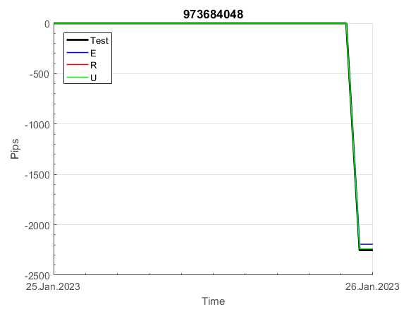
 |  |  |  |  |  |  |  |  |  |  |  |  |  |  |  |  |  |  |  |  |  |  |  | 0.99987849981
 |  |  |  |  |  |  |  |  |  |  |  |  |  |  |  |  |  |  |  |  |  |  |  | #DIV/0!
 |  |  |  |  |  |  |  |  |  |  |  |  |  |  |  |  |  |  |  |  |  |  |  | #DIV/0!
 |  |  |  |  |  |  |  |  |  |  |  |  |  |  |  |  |  |  |  |  |  |  |  | #DIV/0!

